1
Projektdefinition |  |  | Vurdering
Projekt Nr: | 1 |  | Vægtet effekt | 1.75 | Projektdata |  |  |  |  | Udfyldt, initialer og dato: | Peter Søndergaard 05082025
Lokalitet: | Søby-Hornslet | https://maps.app.goo.gl/vx67BpYqvwxBiA698 | Vægtet effekt pr. mio. kr | 0.08 | ÅDT, biltrafik | 250-999
Projekttitel: | Borupvej |  | Stjerner | 3 | ÅDT, cykeltrafik | 10 | Skønnet
Stitype | Dobbeltrettet fællessti |  |  |  | Hastighedsgrænse | 80
Længde | 5.5 |  | Til prioritering - Vægtet effekt |  | Gnms. Hastighed | 75 | Skønnet
Anlægsudgift (mio.kr.) | 21.86175 |  | Trafiksikkerhed for lette trafikanter og eksisterende forhold | 0.4 | 85 % fraktil | 80 | Skønnet
 |  |  | Stiprojektets effekt og udformning | 0.40 | Antal uheld de seneste 5 år | 2
 |  |  | Skolevej og antal brugere | 0.95
Projektbeskrivelse
Der etableres en dobbltrettet sti langs den sydlige side af vejen. Der etableres krydsningshelle i hver ende.

 |  |  |  |  | Vurdering af parametre |  | Vægt | Effekt | Vægtet effekt
 |  |  |  |  | Trafiksikkerhed for lette trafikanter og eksisterende forhold |  | 25% |  | 0.40
 |  |  |  |  | Antal uheld med lette trafikanter de seneste 5 år | 2 | 5% | 1 | 0.05
Opmærksomhedspunkter |  |  |  |  | Trafikmængde (ÅDT, biltrafik) | 250-999 | 5% | 1 | 0.05
Der etableres en dobbltrettet sti langs den sydlige side af vejen. Der etableres krydsningshelle i hver ende. |  |  |  |  | Hastighedsgrænse | 80 | 5% | 4 | 0.20
 |  |  |  |  | Kørt hastighed (85% fraktil) | 80 | 5% | 0 | 0.00
 |  |  |  |  | Vejens udformning | Middel | 5% | 2 | 0.10
 |  |  |  |  | Stiprojektets effekt og udformning |  | 25% |  | 0.40
 |  |  |  |  | Stitype | Dobbeltrettet cykelsti langs vej | 10% | 2 | 0.20
 |  |  |  |  | Tilkobles stien til eksisterende stier | En ende | 10% | 1 | 0.10
Arealerhvervelse | Landbrugsjord | Prydhave | Beboelse |  | Omfatter projektet forbedring af krydsninger | Krydsningshelle | 5% | 2 | 0.10
Ja | Ja | 10 |  |  | Skolevej og antal brugere |  | 50% |  | 0.95
 |  |  |  |  | Antal forventede daglige brugere | 25-50 | 25% | 1 | 0.25
 |  |  |  |  | Rekreativ værdi | Lille | 5% | 2 | 0.10
 |  |  |  |  | Stiens potentiale som skolerute | Ja,mere end 75 huse | 20% | 3 | 0.60
 |  |  |  |  | Vægtet effekt i alt |  |  |  | 1.75

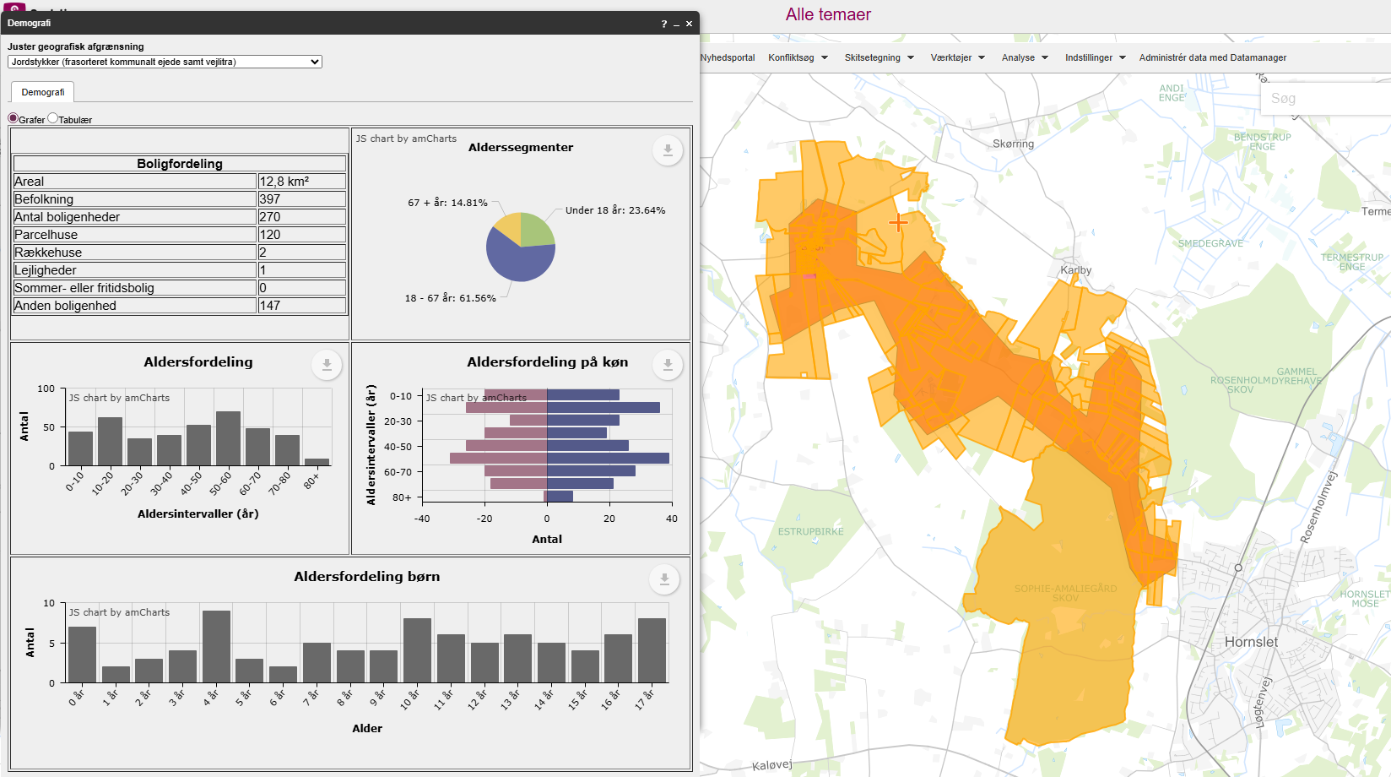
 |  |  |  |  |  |  |  | Stjerner | Vægtet effekt
 |  |  |  |  | Vejens udformning |  |  | 4 | >1,8
 |  |  |  |  | Middel: Acceptabel vejbredde. Få sving med begrænset oversigt. |  |  | 3 | >=1,35
 |  |  |  |  | Vurderet af: Peter Søndergaard, Trafikplan |  |  | 2 | >=0,75
 |  |  |  |  |  |  |  | 1 | <0,75

 |  |  |  |  | Anlægsoverslag

 |  |  |  |  | Element | Længde (m) / antal (stk) | Enhedspris | Sum |  | Noter
 |  |  |  |  | Dobbeltrettet fællessti | 5500 | 3750 | 20625000 |  | Enhedspriser i åbent land vurderes at indeholde arealeerhvervelse af landbrugsjord el prydhave
 |  |  |  |  | Krydsningshelle | 2 | 300000 | 600000
 |  |  |  |  |  |  |  | 0
 |  |  |  |  |  |  |  | 0
 |  |  |  |  |  |  |  | 0
 |  |  |  |  |  |  |  | 0
 |  |  |  |  |  |  |  | 0
 |  |  |  |  |  |  |  | 0
 |  |  |  |  | Intern tid |  |  | 636750
 |  |  |  |  | Sum |  |  | 21861750

2
Projektdefinition |  |  | Vurdering
Projekt Nr: | 2 |  | Vægtet effekt | 1.75 | Projektdata |  |  |  |  | Udfyldt, initialer og dato: | Peter Søndergaard 05082025
Lokalitet: | Karlby-Hornslet | https://maps.app.goo.gl/gZkpLNRSFRHR5oNU6 | Vægtet effekt pr. mio. kr | 0.14 | ÅDT, biltrafik | 250-999
Projekttitel: | Teglvangsvej |  | Stjerner | 3 | ÅDT, cykeltrafik | 5 | Skønnet
Stitype | Dobbeltrettet fællessti |  |  |  | Hastighedsgrænse | 60
Længde | 3.3 |  | Til prioritering - Vægtet effekt |  | Gnms. Hastighed | 60 | Skønnet
Anlægsudgift (mio.kr.) | 12.74625 |  | Trafiksikkerhed for lette trafikanter og eksisterende forhold | 0.6 | 85 % fraktil | 68 | Skønnet
 |  |  | Stiprojektets effekt og udformning | 0.50 | Antal uheld de seneste 5 år | 3
 |  |  | Skolevej og antal brugere | 0.70
Projektbeskrivelse
Der etableres en dobbeltrettet fællessti i den østlige side af vejen. I den vestlige side af vejen er der to ejendomme, som ville være vanskelige at passere.

 |  |  |  |  | Vurdering af parametre |  | Vægt | Effekt | Vægtet effekt
 |  |  |  |  | Trafiksikkerhed for lette trafikanter og eksisterende forhold |  | 25% |  | 0.55
 |  |  |  |  | Antal uheld med lette trafikanter de seneste 5 år | 3 | 5% | 2 | 0.10
Opmærksomhedspunkter |  |  |  |  | Trafikmængde (ÅDT, biltrafik) | 250-999 | 5% | 1 | 0.05
Der skal fældes en del skov |  |  |  |  | Hastighedsgrænse | 60 | 5% | 2 | 0.10
 |  |  |  |  | Kørt hastighed (85% fraktil) | 68 | 5% | 3 | 0.15
 |  |  |  |  | Vejens udformning | Ringe | 5% | 3 | 0.15
 |  |  |  |  | Stiprojektets effekt og udformning |  | 25% |  | 0.50
 |  |  |  |  | Stitype | Dobbeltrettet cykelsti langs vej | 10% | 2 | 0.20
 |  |  |  |  | Tilkobles stien til eksisterende stier | Begge ender | 10% | 3 | 0.30
Arealerhvervelse | Landbrugsjord | Prydhave | Beboelse |  | Omfatter projektet forbedring af krydsninger | Ingen | 5% | 0 | 0.00
Ja | Ja | 5 | Nej |  | Skolevej og antal brugere |  | 50% |  | 0.70
 |  |  |  |  | Antal forventede daglige brugere | 0-25 | 25% | 0 | 0.00
 |  |  |  |  | Rekreativ værdi | Lille | 5% | 2 | 0.10
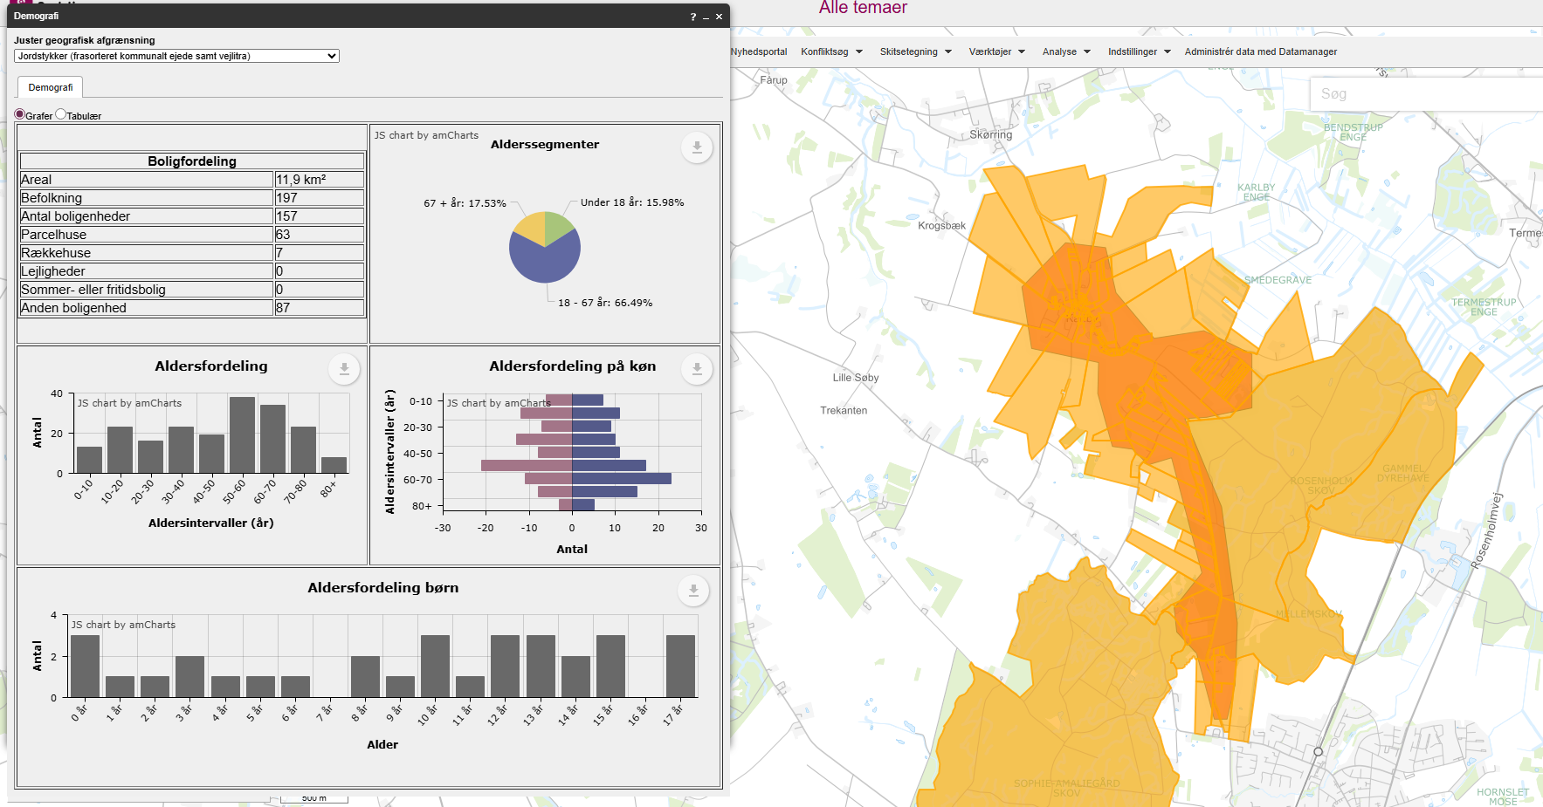
 |  |  |  |  | Stiens potentiale som skolerute | Ja,mere end 75 huse | 20% | 3 | 0.60
 |  |  |  |  | Vægtet effekt i alt |  |  |  | 1.75

 |  |  |  |  |  |  |  | Stjerner | Vægtet effekt
 |  |  |  |  | Vejens udformning |  |  | 4 | >1,8
 |  |  |  |  | Ringe: Acceptabel vejbredde. Sving med meget begrænset oversigt. |  |  | 3 | >=1,35
 |  |  |  |  | Vurderet af: Peter Søndergaard, Trafikplan |  |  | 2 | >=0,75
 |  |  |  |  |  |  |  | 1 | <0,75

 |  |  |  |  | Anlægsoverslag

 |  |  |  |  | Element | Længde (m) / antal (stk) | Enhedspris | Sum |  | Noter
 |  |  |  |  | Dobbeltrettet fællessti | 3300 | 3750 | 12375000 |  | Enhedspriser i åbent land vurderes at indeholde arealeerhvervelse af landbrugsjord el prydhave
 |  |  |  |  |  |  |  | 0
 |  |  |  |  |  |  |  | 0
 |  |  |  |  |  |  |  | 0
 |  |  |  |  |  |  |  | 0
 |  |  |  |  |  |  |  | 0
 |  |  |  |  |  |  |  | 0
 |  |  |  |  |  |  |  | 0
 |  |  |  |  | Intern tid |  |  | 371250
 |  |  |  |  | Sum |  |  | 12746250

3
Projektdefinition |  |  | Vurdering
Projekt Nr: | 3 |  | Vægtet effekt | 1.10 | Projektdata |  |  |  |  | Udfyldt, initialer og dato: | Peter Søndergaard 05082025
Lokalitet: | Termestrup-Kommunegrænsen | https://maps.app.goo.gl/E3MguPYUPh9ntucq8 | Vægtet effekt pr. mio. kr | 0.05 | ÅDT, biltrafik | 2500-4999
Projekttitel: | Auningvej |  | Stjerner | 2 | ÅDT, cykeltrafik
Stitype | Dobbeltrettet cykelsti |  |  |  | Hastighedsgrænse | 80
Længde | 5.4 |  | Til prioritering - Vægtet effekt |  | Gnms. Hastighed | 81
Anlægsudgift (mio.kr.) | 21.0635 |  | Trafiksikkerhed for lette trafikanter og eksisterende forhold | 0.7 | 85 % fraktil | 89
 |  |  | Stiprojektets effekt og udformning | 0.30 | Antal uheld de seneste 5 år | 6
 |  |  | Skolevej og antal brugere | 0.10
Projektbeskrivelse
Der etableres en dobbeltrettet cykelstien. Der er umiddelbart de samme udfordringer i begge sider, hvor få huse er tæt på vejen. Der skal derfor afklares senere

 |  |  |  |  | Vurdering af parametre |  | Vægt | Effekt | Vægtet effekt
 |  |  |  |  | Trafiksikkerhed for lette trafikanter og eksisterende forhold |  | 25% |  | 0.70
 |  |  |  |  | Antal uheld med lette trafikanter de seneste 5 år | 6 | 5% | 3 | 0.15
Opmærksomhedspunkter |  |  |  |  | Trafikmængde (ÅDT, biltrafik) | 2500-4999 | 5% | 3 | 0.15
Bør udføres som et fællesprojekt med Norddjurs |  |  |  |  | Hastighedsgrænse | 80 | 5% | 4 | 0.20
 |  |  |  |  | Kørt hastighed (85% fraktil) | 89 | 5% | 3 | 0.15
 |  |  |  |  | Vejens udformning | God | 5% | 1 | 0.05
 |  |  |  |  | Stiprojektets effekt og udformning |  | 25% |  | 0.30
 |  |  |  |  | Stitype | Dobbeltrettet cykelsti langs vej | 10% | 2 | 0.20
 |  |  |  |  | Tilkobles stien til eksisterende stier | En ende | 10% | 1 | 0.10
Arealerhvervelse | Landbrugsjord | Prydhave | Beboelse |  | Omfatter projektet forbedring af krydsninger | Ikke releveant | 5%
Ja | Ja | 2024-10-05 | 0 |  | Skolevej og antal brugere |  | 50% |  | 0.10
 |  |  |  |  | Antal forventede daglige brugere | 0-25 | 25% | 0 | 0.00
 |  |  |  |  | Rekreativ værdi | Lille | 5% | 2 | 0.10
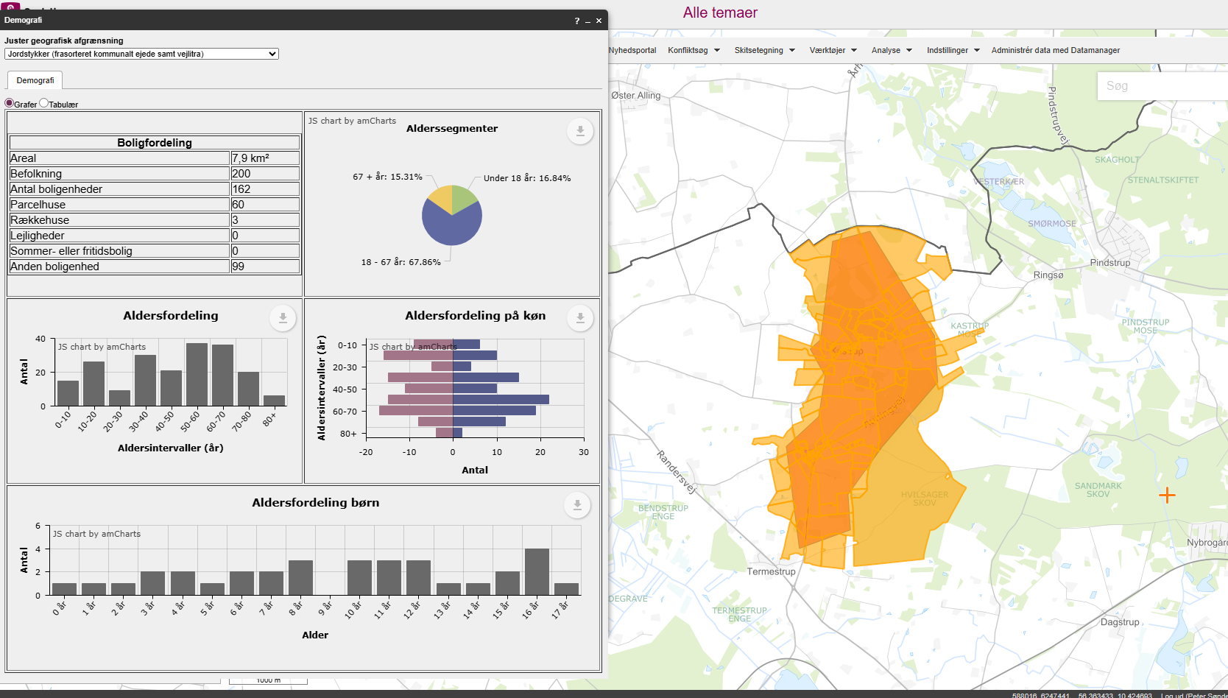
 |  |  |  |  | Stiens potentiale som skolerute | Ingen potentiale | 20% | 0 | 0.00
 |  |  |  |  | Vægtet effekt i alt |  |  |  | 1.10

 |  |  |  |  |  |  |  | Stjerner | Vægtet effekt
 |  |  |  |  | Vejens udformning |  |  | 4 | >1,8
 |  |  |  |  | God: Acceptabel vejbredde. Sving med stor radius. |  |  | 3 | >=1,35
 |  |  |  |  | Vurderet af: Peter Søndergaard, Trafikplan |  |  | 2 | >=0,75
 |  |  |  |  |  |  |  | 1 | <0,75

 |  |  |  |  | Anlægsoverslag

 |  |  |  |  | Element | Længde (m) / antal (stk) | Enhedspris | Sum |  | Noter
 |  |  |  |  | Dobbeltrettet cykelsti | 5400 | 3750 | 20250000 |  | Enhedspriser i åbent land vurderes at indeholde arealeerhvervelse af landbrugsjord el prydhave
 |  |  |  |  | Foranstaltninger ved huse | 2 | 100000 | 200000
 |  |  |  |  |  |  |  | 0
 |  |  |  |  |  |  |  | 0
 |  |  |  |  |  |  |  | 0
 |  |  |  |  |  |  |  | 0
 |  |  |  |  |  |  |  | 0
 |  |  |  |  |  |  |  | 0
 |  |  |  |  | Intern tid |  |  | 613500
 |  |  |  |  | Sum |  |  | 21063500

5
Projektdefinition |  |  | Vurdering
Projekt Nr: | 5 |  | Vægtet effekt | 1.75 | Projektdata |  |  |  |  | Udfyldt, initialer og dato: | Peter Søndergaard 05082025
Lokalitet: | Mørke-Thorsager | https://maps.app.goo.gl/YqJfVdUhnwpiveot6 | Vægtet effekt pr. mio. kr | 0.10 | ÅDT, biltrafik | 250-999 | Skønnet
Projekttitel: | Mørkevej |  | Stjerner | 3 | ÅDT, cykeltrafik
Stitype | Dobbeltrettet cykelsti |  |  |  | Hastighedsgrænse | 80
Længde | 4.5 |  | Til prioritering - Vægtet effekt |  | Gnms. Hastighed | 70 | Skønnet
Anlægsudgift (mio.kr.) | 17.754625 |  | Trafiksikkerhed for lette trafikanter og eksisterende forhold | 0.5 | 85 % fraktil | 80 | Skønnet
 |  |  | Stiprojektets effekt og udformning | 0.40 | Antal uheld de seneste 5 år | 3
 |  |  | Skolevej og antal brugere | 0.85
Projektbeskrivelse
Der ertableres en 2,5 m bred dobbeltrettet sti i den vestlige side af vejen. Ved Thorsager etableres en krydsningshelle og stier føres enkeltrettet de sidst 50 m ind til Ryomvej.

 |  |  |  |  | Vurdering af parametre |  | Vægt | Effekt | Vægtet effekt
 |  |  |  |  | Trafiksikkerhed for lette trafikanter og eksisterende forhold |  | 25% |  | 0.50
 |  |  |  |  | Antal uheld med lette trafikanter de seneste 5 år | 3 | 5% | 2 | 0.10
Opmærksomhedspunkter |  |  |  |  | Trafikmængde (ÅDT, biltrafik) | 250-999 | 5% | 1 | 0.05
Ved Mørkevej 8 passerer stien tæt på vejen. |  |  |  |  | Hastighedsgrænse | 80 | 5% | 4 | 0.20
 |  |  |  |  | Kørt hastighed (85% fraktil) | 80 | 5% | 0 | 0.00
 |  |  |  |  | Vejens udformning | Ringe | 5% | 3 | 0.15
 |  |  |  |  | Stiprojektets effekt og udformning |  | 25% |  | 0.40
 |  |  |  |  | Stitype | Dobbeltrettet cykelsti langs vej | 10% | 2 | 0.20
 |  |  |  |  | Tilkobles stien til eksisterende stier | En ende | 10% | 1 | 0.10
Arealerhvervelse | Landbrugsjord | Prydhave | Beboelse |  | Omfatter projektet forbedring af krydsninger | Krydsningshelle | 5% | 2 | 0.10
Ja | Ja | 4 | Nej |  | Skolevej og antal brugere |  | 50% |  | 0.85
 |  |  |  |  | Antal forventede daglige brugere | 50-75 | 25% | 2 | 0.50
 |  |  |  |  | Rekreativ værdi | Nogen | 5% | 3 | 0.15
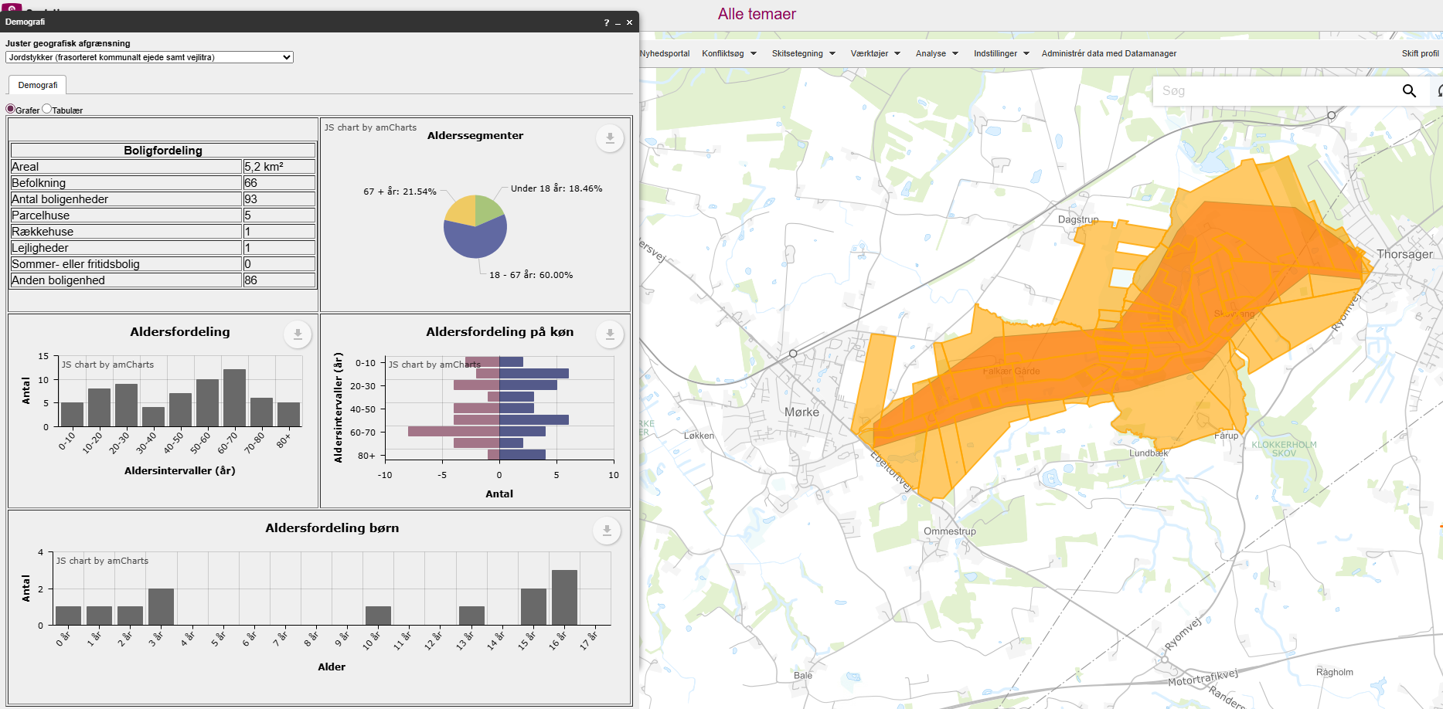
 |  |  |  |  | Stiens potentiale som skolerute | Ja, 1-25 huse | 20% | 1 | 0.20
 |  |  |  |  | Vægtet effekt i alt |  |  |  | 1.75

 |  |  |  |  |  |  |  | Stjerner | Vægtet effekt
 |  |  |  |  | Vejens udformning |  |  | 4 | >1,8
 |  |  |  |  | Ringe: Acceptabel vejbredde. Sving og bakker med meget begrænset oversigt. |  |  | 3 | >=1,35
 |  |  |  |  | Vurderet af: Peter Søndergaard, Trafikplan |  |  | 2 | >=0,75
 |  |  |  |  |  |  |  | 1 | <0,75

 |  |  |  |  | Anlægsoverslag

 |  |  |  |  | Element | Længde (m) / antal (stk) | Enhedspris | Sum |  | Noter
 |  |  |  |  | Dobbeltrettet cykelsti | 4450 | 3750 | 16687500 |  | Enhedspriser i åbent land vurderes at indeholde arealeerhvervelse af landbrugsjord el prydhave
 |  |  |  |  | Krydsningshelle | 1 | 300000 | 300000
 |  |  |  |  | Enkeltrettede cykelstier | 50 | 5000 | 250000
 |  |  |  |  |  |  |  | 0
 |  |  |  |  |  |  |  | 0
 |  |  |  |  |  |  |  | 0
 |  |  |  |  |  |  |  | 0
 |  |  |  |  |  |  |  | 0
 |  |  |  |  | Intern tid |  |  | 517125
 |  |  |  |  | Sum |  |  | 17754625

6
Projektdefinition |  |  | Vurdering
Projekt Nr: | 6 |  | Vægtet effekt | 1.25 | Projektdata |  |  |  |  | Udfyldt, initialer og dato: | Peter Søndergaard 05082025
Lokalitet: | Thorsager-Korslund | https://maps.app.goo.gl/ACCmmnFCXZYMTuvK9 | Vægtet effekt pr. mio. kr | 0.08 | ÅDT, biltrafik | 2500-4999
Projekttitel: | Ryomvej |  | Stjerner | 2 | ÅDT, cykeltrafik | 20 | Skønnet
Stitype | Dobbeltrettet cykelsti |  |  |  | Hastighedsgrænse | 60
Længde | 3.7 |  | Til prioritering - Vægtet effekt |  | Gnms. Hastighed | 58
Anlægsudgift (mio.kr.) | 14.922125 |  | Trafiksikkerhed for lette trafikanter og eksisterende forhold | 0.5 | 85 % fraktil | 65
 |  |  | Stiprojektets effekt og udformning | 0.20 | Antal uheld de seneste 5 år | 2 | 7
 |  |  | Skolevej og antal brugere | 0.55
Projektbeskrivelse
Fra Thorsager forlænges de enkeltrettede stier ved byportshellen. Der etableres en krydsningshelle 250 m fra den eksisterende byportshelle. Der etableres en 2,5 m bred dobbeltrettet cykelsti langs den østlige side af vejen.
...
 |  |  |  |  | Vurdering af parametre |  | Vægt | Effekt | Vægtet effekt
Ingen |  |  |  |  | Hastighedsgrænse | 60 | 5% | 2 | 0.10
 |  |  |  |  | Kørt hastighed (85% fraktil) | 65 | 5% | 2 | 0.10
 |  |  |  |  | Vejens udformning | Middel | 5% | 2 | 0.10
 |  |  |  |  | Stiprojektets effekt og udformning |  | 25% |  | 0.20
 |  |  |  |  | Stitype | Dobbeltrettet cykelsti langs vej | 10% | 2 | 0.20
 |  |  |  |  | Tilkobles stien til eksisterende stier | Nej | 10% | 0 | 0.00
Arealerhvervelse | Landbrugsjord | Prydhave | Beboelse |  | Omfatter projektet forbedring af krydsninger | Ikke releveant | 5%
Ja | Ja | 1 | 0 |  | Skolevej og antal brugere |  | 50% |  | 0.55
 |  |  |  |  | Antal forventede daglige brugere | 0-25 | 25% | 0 | 0.00
 |  |  |  |  | Rekreativ værdi | Nogen | 5% | 3 | 0.15
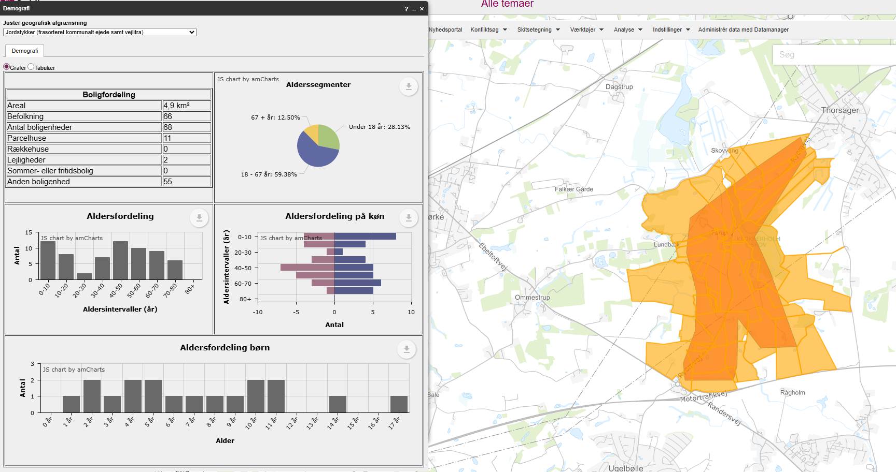
 |  |  |  |  | Stiens potentiale som skolerute | Ja, 25-75 huse | 20% | 2 | 0.40
 |  |  |  |  | Vægtet effekt i alt |  |  |  | 1.25

 |  |  |  |  |  |  |  | Stjerner | Vægtet effekt
 |  |  |  |  | Vejens udformning |  |  | 4 | >1,8
 |  |  |  |  | Middel: Acceptabel vejbredde. Sving med begrænset oversigt. |  |  | 3 | >=1,35
 |  |  |  |  | Vurderet af: Peter Søndergaard, Trafikplan |  |  | 2 | >=0,75
 |  |  |  |  |  |  |  | 1 | <0,75

 |  |  |  |  | Anlægsoverslag

 |  |  |  |  | Element | Længde (m) / antal (stk) | Enhedspris | Sum |  | Noter
 |  |  |  |  | Dobbeltrettet cykelsti | 3450 | 3750 | 12937500 |  | Enhedspriser i åbent land vurderes at indeholde arealeerhvervelse af landbrugsjord el prydhave
 |  |  |  |  | Krydsningshelle | 1 | 300000 | 300000
 |  |  |  |  | Enkeltrettede stier | 250 | 5000 | 1250000
 |  |  |  |  |  |  |  | 0
 |  |  |  |  |  |  |  | 0
 |  |  |  |  |  |  |  | 0
 |  |  |  |  |  |  |  | 0
 |  |  |  |  |  |  |  | 0
 |  |  |  |  | Intern tid |  |  | 434625
 |  |  |  |  | Sum |  |  | 14922125

7
...
 |  |  |  | Vurdering af parametre |  | Vægt | Effekt | Vægtet effekt
 |  |  |  | Kørt hastighed (85% fraktil) | 87 | 5% | 2 | 0.10
 |  |  |  | Vejens udformning | Middel | 5% | 2 | 0.10
 |  |  |  | Stiprojektets effekt og udformning |  | 25% |  | 0.60
 |  |  |  | Stitype | Dobbeltrettet cykelsti langs vej | 10% | 2 | 0.20
 |  |  |  | Tilkobles stien til eksisterende stier | Begge ender | 10% | 3 | 0.30
Arealerhvervelse | Landbrugsjord | Prydhave | Beboelse | Omfatter projektet forbedring af krydsninger | Krydsningshelle | 5% | 2 | 0.10
Ja | Ja | 9 | 0 | Skolevej og antal brugere |  | 50% |  | 0.80
 |  |  |  | Antal forventede daglige brugere | 25-50 | 25% | 1 | 0.25
 |  |  |  | Rekreativ værdi | Nogen | 5% | 3 | 0.15
 |  |  |  | Stiens potentiale som skolerute | Ja, 25-75 huse | 20% | 2 | 0.40
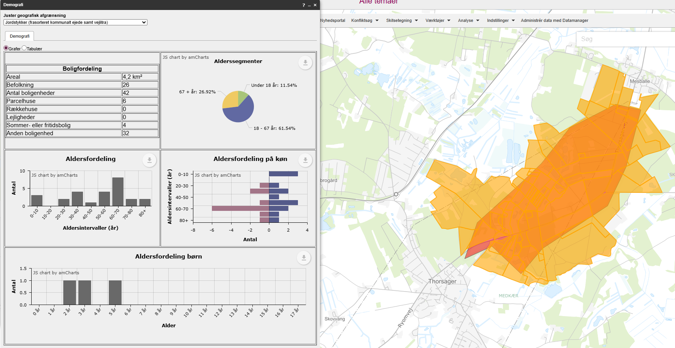
 |  |  |  | Vægtet effekt i alt |  |  |  | 1.95

 |  |  |  |  |  |  | Stjerner | Vægtet effekt
 |  |  |  | Vejens udformning |  |  | 4 | >1,8
 |  |  |  | Middel: Acceptabel vejbredde. Ingen kantbaner |  |  | 3 | >=1,35
 |  |  |  | Vurderet af: Peter Søndergaard, Trafikplan |  |  | 2 | >=0,75
 |  |  |  |  |  |  | 1 | <0,75

 |  |  |  | Anlægsoverslag

 |  |  |  | Element | Længde (m) / antal (stk) | Enhedspris | Sum |  | Noter
 |  |  |  | Dobbeltrettet cykelsti | 3850 | 3750 | 14437500 |  | Enhedspriser i åbent land vurderes at indeholde arealeerhvervelse af landbrugsjord el prydhave
 |  |  |  | Krydsningshelle | 1 | 300000 | 300000
 |  |  |  | Enkeltrettede stier | 350 | 5000 | 1750000
 |  |  |  |  |  |  | 0
 |  |  |  |  |  |  | 0
 |  |  |  |  |  |  | 0
 |  |  |  |  |  |  | 0
 |  |  |  |  |  |  | 0
 |  |  |  | Intern tid |  |  | 494625
 |  |  |  | Sum |  |  | 16982125

8
...
 |  |  |  | Vurdering af parametre |  | Vægt | Effekt | Vægtet effekt
 |  |  |  | Kørt hastighed (85% fraktil) | 75 | 5% | 0 | 0.00
 |  |  |  | Vejens udformning | Ringe | 5% | 3 | 0.15
 |  |  |  | Stiprojektets effekt og udformning |  | 25% |  | 0.30
 |  |  |  | Stitype | Dobbeltrettet cykelsti langs vej | 10% | 2 | 0.20
 |  |  |  | Tilkobles stien til eksisterende stier | En ende | 10% | 1 | 0.10
Arealerhvervelse | Landbrugsjord | Prydhave | Beboelse | Omfatter projektet forbedring af krydsninger | Ingen | 5% | 0 | 0.00
Ja | Ja | 3 | 0 | Skolevej og antal brugere |  | 50% |  | 0.15
 |  |  |  | Antal forventede daglige brugere | 0-25 | 25% | 0 | 0.00
 |  |  |  | Rekreativ værdi | Nogen | 5% | 3 | 0.15
 |  |  |  | Stiens potentiale som skolerute | Ingen potentiale | 20% | 0 | 0.00
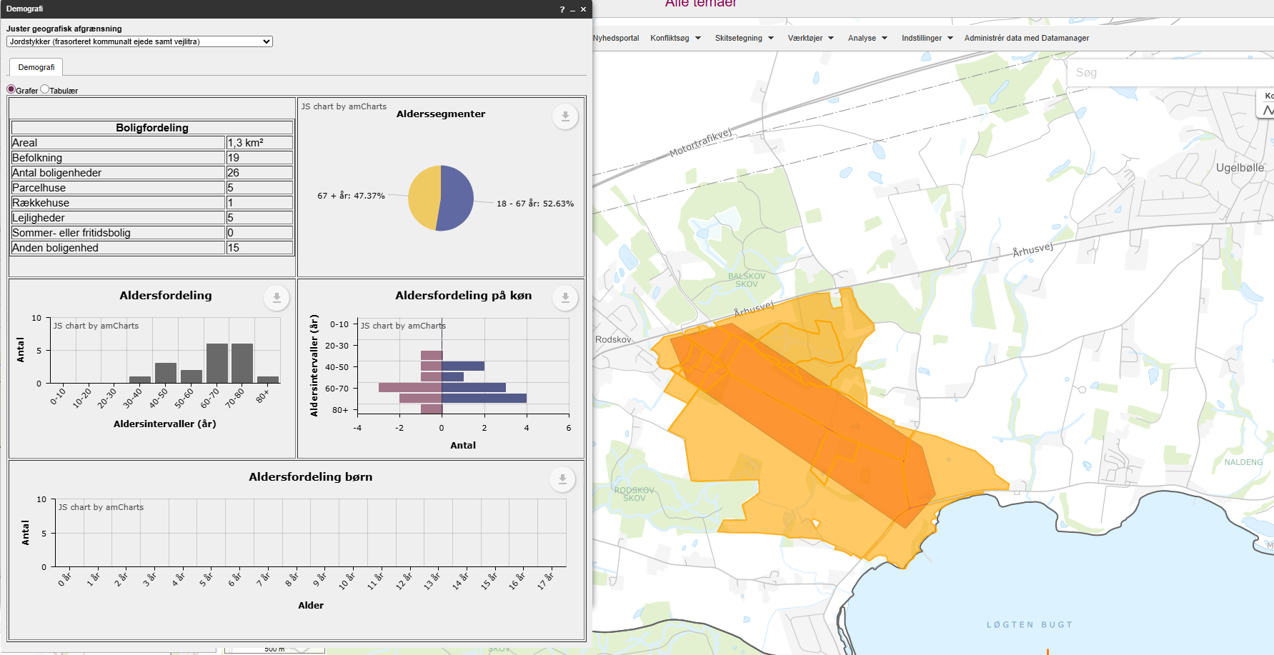
 |  |  |  | Vægtet effekt i alt |  |  |  | 0.85

 |  |  |  |  |  |  | Stjerner | Vægtet effekt
 |  |  |  | Vejens udformning |  |  | 4 | >1,8
 |  |  |  | Ringe: Smal vejbredde |  |  | 3 | >=1,35
 |  |  |  | Vurderet af: Peter Søndergaard, Trafikplan |  |  | 2 | >=0,75
 |  |  |  |  |  |  | 1 | <0,75

 |  |  |  | Anlægsoverslag

 |  |  |  | Element | Længde (m) / antal (stk) | Enhedspris | Sum |  | Noter
 |  |  |  | Dobbeltrettet fællessti | 1500 | 3750 | 5625000 |  | Enhedspriser i åbent land vurderes at indeholde arealeerhvervelse af landbrugsjord el prydhave
 |  |  |  |  |  |  | 0
 |  |  |  |  |  |  | 0
 |  |  |  |  |  |  | 0
 |  |  |  |  |  |  | 0
 |  |  |  |  |  |  | 0
 |  |  |  |  |  |  | 0
 |  |  |  |  |  |  | 0
 |  |  |  | Intern tid |  |  | 168750
 |  |  |  | Sum |  |  | 5793750

9
...
 |  |  |  | Vurdering af parametre |  | Vægt | Effekt | Vægtet effekt
 |  |  |  | Kørt hastighed (85% fraktil) | 50 | 5% | 4 | 0.20
 |  |  |  | Vejens udformning | *Farligt* | 5% | 4 | 0.20
 |  |  |  | Stiprojektets effekt og udformning |  | 25% |  | 0.35
 |  |  |  | Stitype | Dobbeltrettet cykelsti langs vej | 10% | 2 | 0.20
 |  |  |  | Tilkobles stien til eksisterende stier | En ende | 10% | 1 | 0.10
Arealerhvervelse | Landbrugsjord | Prydhave | Beboelse | Omfatter projektet forbedring af krydsninger | Skiltning el lign | 5% | 1 | 0.05
Ja | Ja | Nej | 0 | Skolevej og antal brugere |  | 50% |  | 1.10
 |  |  |  | Antal forventede daglige brugere | 50-75 | 25% | 2 | 0.50
 |  |  |  | Rekreativ værdi | Høj | 5% | 4 | 0.20
 |  |  |  | Stiens potentiale som skolerute | Ja, 25-75 huse | 20% | 2 | 0.40
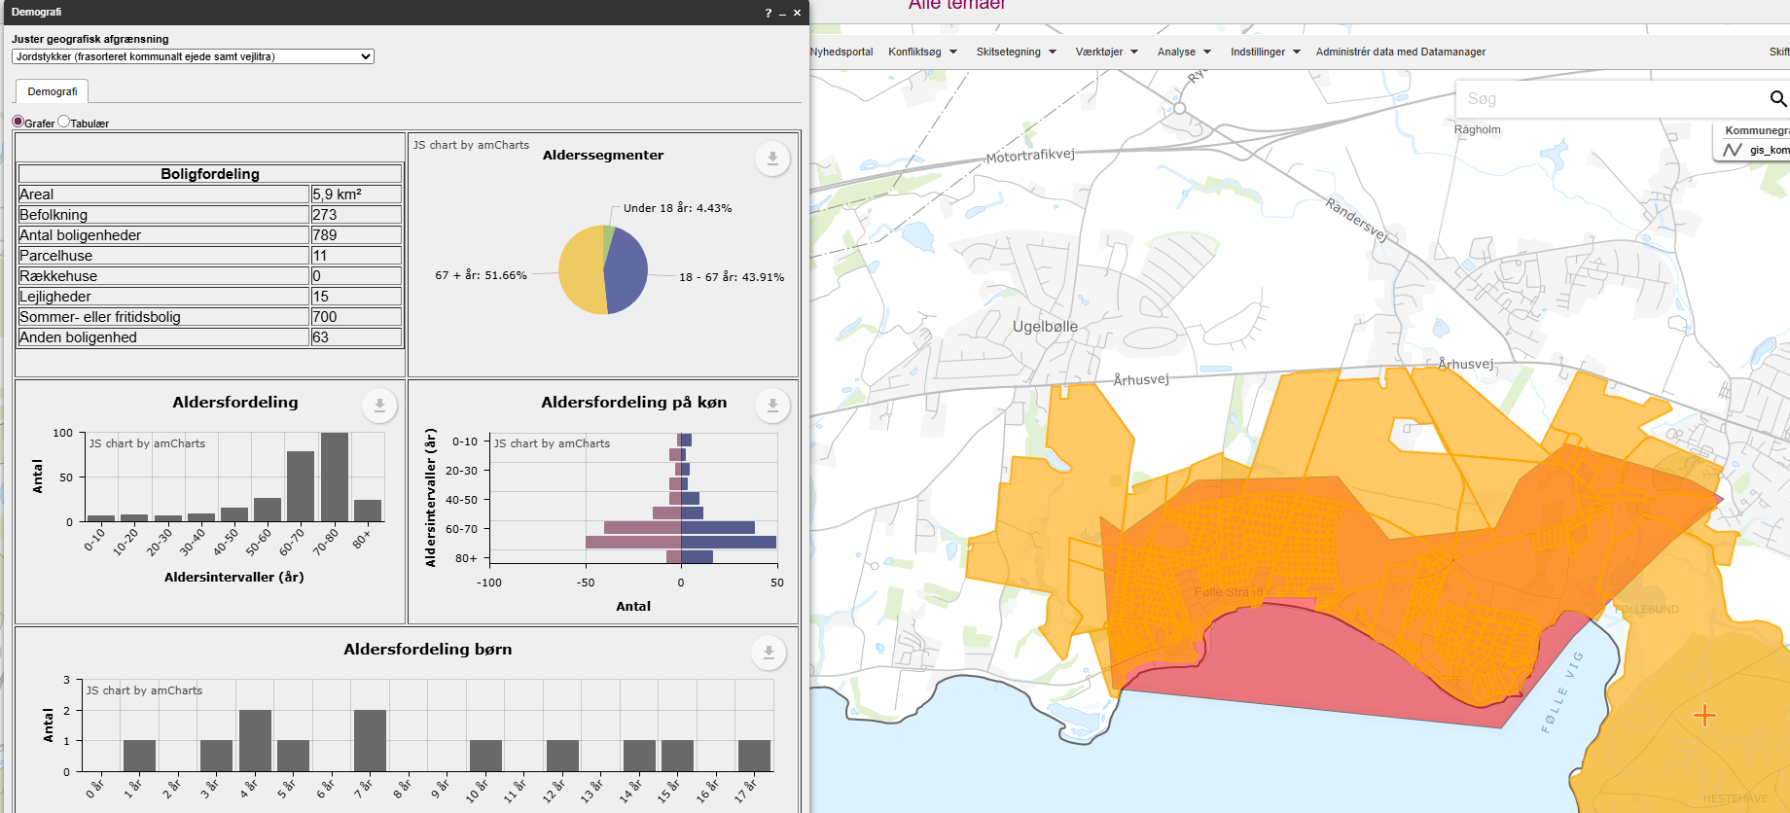
 |  |  |  | Vægtet effekt i alt |  |  |  | 2.00

 |  |  |  |  |  |  | Stjerner | Vægtet effekt
 |  |  |  | Vejens udformning |  |  | 4 | >1,8
 |  |  |  | Farligt: Smal vej. Dårlig oversigt i kurver. |  |  | 3 | >=1,35
 |  |  |  | Vurderet af: Peter Søndergaard, Trafikplan |  |  | 2 | >=0,75
 |  |  |  |  |  |  | 1 | <0,75

 |  |  |  | Anlægsoverslag

 |  |  |  | Element | Længde (m) / antal (stk) | Enhedspris | Sum |  | Noter
 |  |  |  | Dobbeltrettet fællessti | 2200 | 3750 | 8250000 |  | Enhedspriser i åbent land vurderes at indeholde arealeerhvervelse af landbrugsjord el prydhave
 |  |  |  | Arealerhvervelse - ekstra | 1 | 300000 | 300000 | Vurderet
 |  |  |  |  |  |  | 0
 |  |  |  |  |  |  | 0
 |  |  |  |  |  |  | 0
 |  |  |  |  |  |  | 0
 |  |  |  |  |  |  | 0
 |  |  |  |  |  |  | 0
 |  |  |  | Intern tid |  |  | 256500
 |  |  |  | Sum |  |  | 8806500

10
...
 |  |  |  | Vurdering af parametre |  | Vægt | Effekt | Vægtet effekt
 |  |  |  | Kørt hastighed (85% fraktil) | 80 | 5% | 0 | 0.00
 |  |  |  | Vejens udformning | Middel | 5% | 2 | 0.10
 |  |  |  | Stiprojektets effekt og udformning |  | 25% |  | 0.30
 |  |  |  | Stitype | Dobbeltrettet cykelsti langs vej | 10% | 2 | 0.20
 |  |  |  | Tilkobles stien til eksisterende stier | En ende | 10% | 1 | 0.10
Arealerhvervelse | Landbrugsjord | Prydhave | Beboelse | Omfatter projektet forbedring af krydsninger | Ikke releveant | 5%
Ja | Ja | 0 | 0 | Skolevej og antal brugere |  | 50% |  | 0.60
 |  |  |  | Antal forventede daglige brugere | 50-75 | 25% | 2 | 0.50
 |  |  |  | Rekreativ værdi | Lille | 5% | 2 | 0.10
 |  |  |  | Stiens potentiale som skolerute | Ingen potentiale | 20% | 0 | 0.00
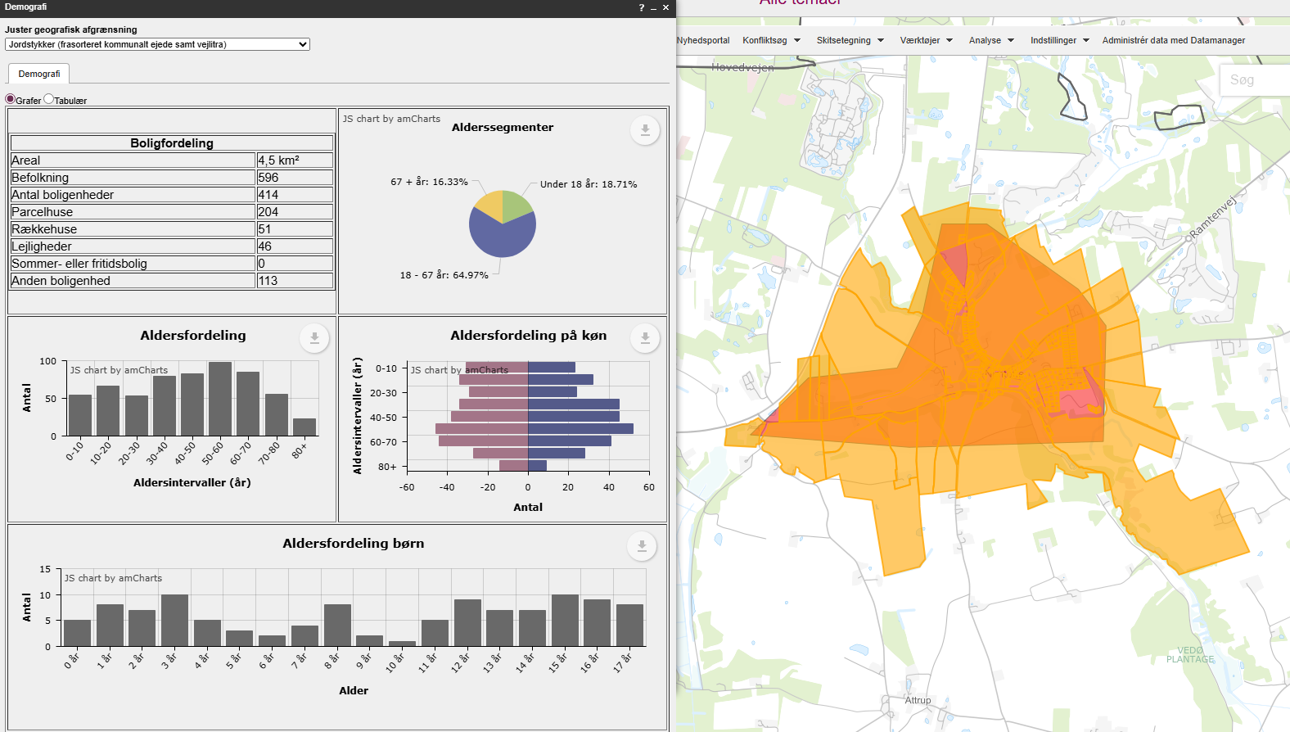
 |  |  |  | Vægtet effekt i alt |  |  |  | 1.45

 |  |  |  |  |  |  | Stjerner | Vægtet effekt
 |  |  |  | Vejens udformning |  |  | 4 | >1,8
 |  |  |  | Middel: Acceptabel vejbredde. Ingen kantbaner |  |  | 3 | >=1,35
 |  |  |  | Vurderet af: Peter Søndergaard, Trafikplan |  |  | 2 | >=0,75
 |  |  |  |  |  |  | 1 | <0,75

 |  |  |  | Anlægsoverslag

 |  |  |  | Element | Længde (m) / antal (stk) | Enhedspris | Sum |  | Noter
 |  |  |  | Dobbeltrettet cykelsti | 1200 | 3750 | 4500000 |  | Enhedspriser i åbent land vurderes at indeholde arealeerhvervelse af landbrugsjord el prydhave
 |  |  |  |  |  |  | 0
 |  |  |  |  |  |  | 0
 |  |  |  |  |  |  | 0
 |  |  |  |  |  |  | 0
 |  |  |  |  |  |  | 0
 |  |  |  |  |  |  | 0
 |  |  |  |  |  |  | 0
 |  |  |  | Intern tid |  |  | 135000
 |  |  |  | Sum |  |  | 4635000

11
...
 |  |  |  | Vurdering af parametre |  | Vægt | Effekt | Vægtet effekt
Ingen |  |  |  | Hastighedsgrænse | 60 | 5% | 2 | 0.10
 |  |  |  | Kørt hastighed (85% fraktil) | 75 | 5% | 4 | 0.20
 |  |  |  | Vejens udformning | Middel | 5% | 2 | 0.10
 |  |  |  | Stiprojektets effekt og udformning |  | 25% |  | 0.30
 |  |  |  | Stitype | Dobbeltrettet cykelsti langs vej | 10% | 2 | 0.20
 |  |  |  | Tilkobles stien til eksisterende stier | En ende | 10% | 1 | 0.10
Arealerhvervelse | Landbrugsjord | Prydhave | Beboelse | Omfatter projektet forbedring af krydsninger | Ikke releveant | 5%
Ja | Ja | 1 | 0 | Skolevej og antal brugere |  | 50% |  | 1.40
 |  |  |  | Antal forventede daglige brugere | 50-75 | 25% | 2 | 0.50
 |  |  |  | Rekreativ værdi | Lille | 5% | 2 | 0.10
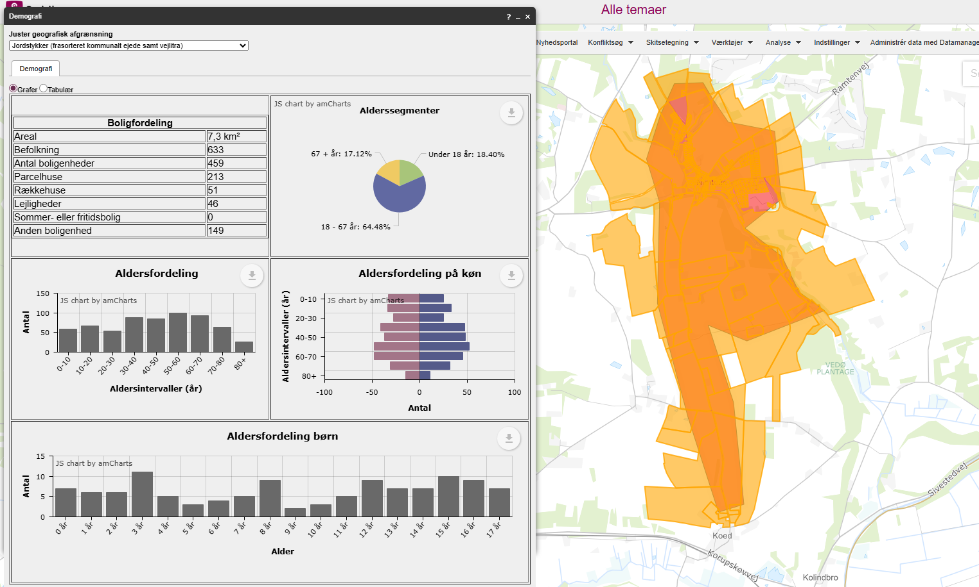
 |  |  |  | Stiens potentiale som skolerute | Ja, primær skolevej fra delområde af skoledistrikt | 20% | 4 | 0.80
 |  |  |  | Vægtet effekt i alt |  |  |  | 2.20

 |  |  |  |  |  |  | Stjerner | Vægtet effekt
 |  |  |  | Vejens udformning |  |  | 4 | >1,8
 |  |  |  | Middel: Acceptabel vejbredde. Ingen kantbaner |  |  | 3 | >=1,35
 |  |  |  | Vurderet af: Peter Søndergaard, Trafikplan |  |  | 2 | >=0,75
 |  |  |  |  |  |  | 1 | <0,75

 |  |  |  | Anlægsoverslag

 |  |  |  | Element | Længde (m) / antal (stk) | Enhedspris | Sum
 |  |  |  | Dobbeltrettet cykelti | 3500 | 3750 | 13125000
 |  |  |  |  |  |  | 0
 |  |  |  |  |  |  | 0
 |  |  |  |  |  |  | 0
 |  |  |  |  |  |  | 0
 |  |  |  |  |  |  | 0
 |  |  |  |  |  |  | 0
 |  |  |  |  |  |  | 0
 |  |  |  | Intern tid |  |  | 393750
 |  |  |  | Sum |  |  | 13518750

13
...
 |  |  |  | Vurdering af parametre |  | Vægt | Effekt | Vægtet effekt
 |  |  |  | Kørt hastighed (85% fraktil) | 80 | 5% | 0 | 0.00
 |  |  |  | Vejens udformning | Middel | 5% | 2 | 0.10
 |  |  |  | Stiprojektets effekt og udformning |  | 25% |  | 0.20
 |  |  |  | Stitype | Cykelbane/kantbane, hastighedsdæmpning el. cykelgade | 10% | 1 | 0.10
 |  |  |  | Tilkobles stien til eksisterende stier | En ende | 10% | 1 | 0.10
Arealerhvervelse | Landbrugsjord | Prydhave | Beboelse | Omfatter projektet forbedring af krydsninger | Ingen | 5% | 0 | 0.00
Ja | Ja | 0 | 0 | Skolevej og antal brugere |  | 50% |  | 0.95
 |  |  |  | Antal forventede daglige brugere | 25-50 | 25% | 1 | 0.25
 |  |  |  | Rekreativ værdi | Lille | 5% | 2 | 0.10
 |  |  |  | Stiens potentiale som skolerute | Ja,mere end 75 huse | 20% | 3 | 0.60
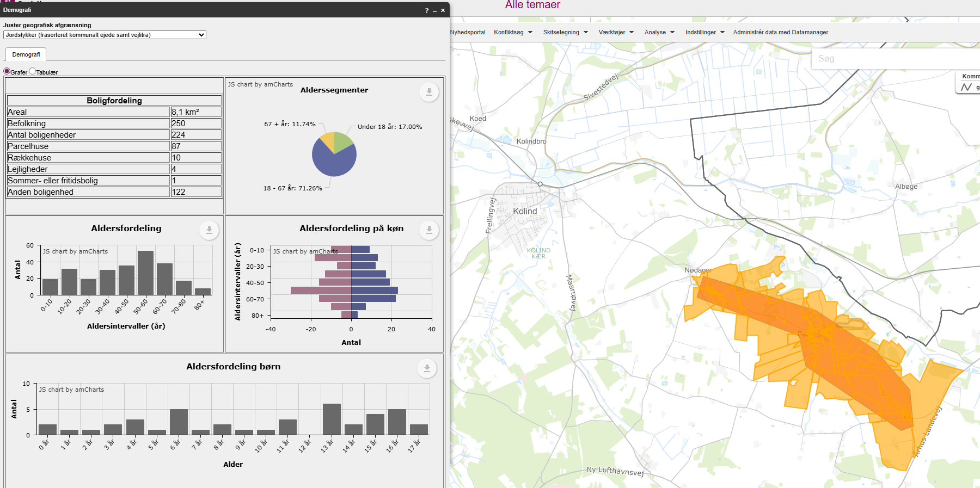
 |  |  |  | Vægtet effekt i alt |  |  |  | 1.55

 |  |  |  |  |  |  | Stjerner | Vægtet effekt
 |  |  |  | Vejens udformning |  |  | 4 | >1,8
 |  |  |  | Middel: Acceptabel vejbredde. Ingen kantbaner |  |  | 3 | >=1,35
 |  |  |  | Vurderet af: Peter Søndergaard, Trafikplan |  |  | 2 | >=0,75
 |  |  |  |  |  |  | 1 | <0,75

 |  |  |  | Anlægsoverslag

 |  |  |  | Element | Længde (m) / antal (stk) | Enhedspris | Sum |  | Noter
 |  |  |  | Dobbeltrettet fællesti | 4700 | 3750 | 17625000 |  | Enhedspriser i åbent land vurderes at indeholde arealeerhvervelse af landbrugsjord el prydhave
 |  |  |  | Krydsningshelle | 2 | 300000 | 600000
 |  |  |  | Bump | 5 | 50000 | 250000
 |  |  |  |  |  |  | 0
 |  |  |  |  |  |  | 0
 |  |  |  |  |  |  | 0
 |  |  |  |  |  |  | 0
 |  |  |  |  |  |  | 0
 |  |  |  | Intern tid |  |  | 554250
 |  |  |  | Sum |  |  | 19029250

14
...
 |  |  |  | Vurdering af parametre |  | Vægt | Effekt | Vægtet effekt
 |  |  |  | Kørt hastighed (85% fraktil) | 88 | 5% | 3 | 0.15
 |  |  |  | Vejens udformning | Middel | 5% | 2 | 0.10
 |  |  |  | Stiprojektets effekt og udformning |  | 25% |  | 0.20
 |  |  |  | Stitype | Dobbeltrettet cykelsti langs vej | 10% | 2 | 0.20
 |  |  |  | Tilkobles stien til eksisterende stier | Nej | 10% | 0 | 0.00
Arealerhvervelse | Landbrugsjord | Prydhave | Beboelse | Omfatter projektet forbedring af krydsninger | Ikke releveant | 5%
Ja | Ja | 0 | 0 | Skolevej og antal brugere |  | 50% |  | 1.15
 |  |  |  | Antal forventede daglige brugere | 25-50 | 25% | 1 | 0.25
 |  |  |  | Rekreativ værdi | Lille | 5% | 2 | 0.10
 |  |  |  | Stiens potentiale som skolerute | Ja, primær skolevej fra delområde af skoledistrikt | 20% | 4 | 0.80
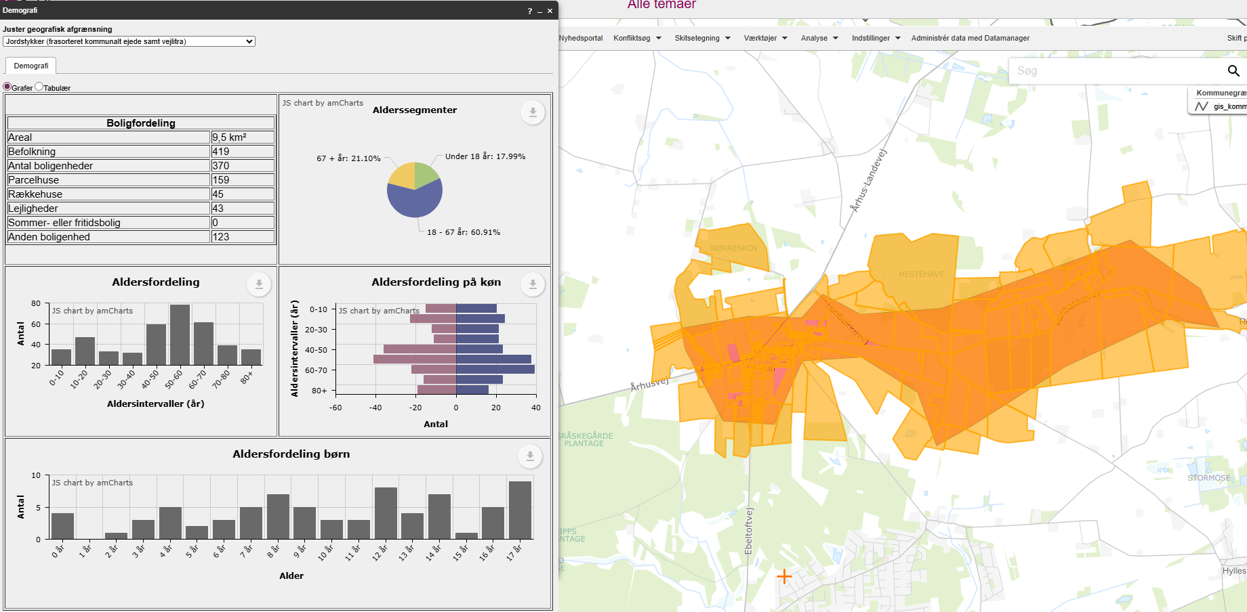
 |  |  |  | Vægtet effekt i alt |  |  |  | 1.95

 |  |  |  |  |  |  | Stjerner | Vægtet effekt
 |  |  |  | Vejens udformning |  |  | 4 | >1,8
 |  |  |  | Middel: Acceptabel vejbredde. Ingen kantbaner |  |  | 3 | >=1,35
 |  |  |  | Vurderet af: Peter Søndergaard, Trafikplan |  |  | 2 | >=0,75
 |  |  |  |  |  |  | 1 | <0,75

 |  |  |  | Anlægsoverslag

 |  |  |  | Element | Længde (m) / antal (stk) | Enhedspris | Sum
 |  |  |  | Donneltrettet cykelsti | 4000 | 3750 | 15000000
 |  |  |  |  |  |  | 0
 |  |  |  |  |  |  | 0
 |  |  |  |  |  |  | 0
 |  |  |  |  |  |  | 0
 |  |  |  |  |  |  | 0
 |  |  |  |  |  |  | 0
 |  |  |  |  |  |  | 0
 |  |  |  | Intern tid |  |  | 450000
 |  |  |  | Sum |  |  | 15450000

15
...
 |  |  |  | Vurdering af parametre |  | Vægt | Effekt | Vægtet effekt
 |  |  |  | Kørt hastighed (85% fraktil) | 50 | 5% | 0 | 0.00
 |  |  |  | Vejens udformning | Middel | 5% | 2 | 0.10
 |  |  |  | Stiprojektets effekt og udformning |  | 25% |  | 0.20
 |  |  |  | Stitype | Cykelbane/kantbane, hastighedsdæmpning el. cykelgade | 10% | 1 | 0.10
 |  |  |  | Tilkobles stien til eksisterende stier | En ende | 10% | 1 | 0.10
Arealerhvervelse | Landbrugsjord | Prydhave | Beboelse | Omfatter projektet forbedring af krydsninger | Ikke releveant | 5%
Ingen |  |  |  | Skolevej og antal brugere |  | 50% |  | 0.85
 |  |  |  | Antal forventede daglige brugere | 25-50 | 25% | 1 | 0.25
 |  |  |  | Rekreativ værdi | Ingen | 5% | 0 | 0.00
 |  |  |  | Stiens potentiale som skolerute | Ja,mere end 75 huse | 20% | 3 | 0.60
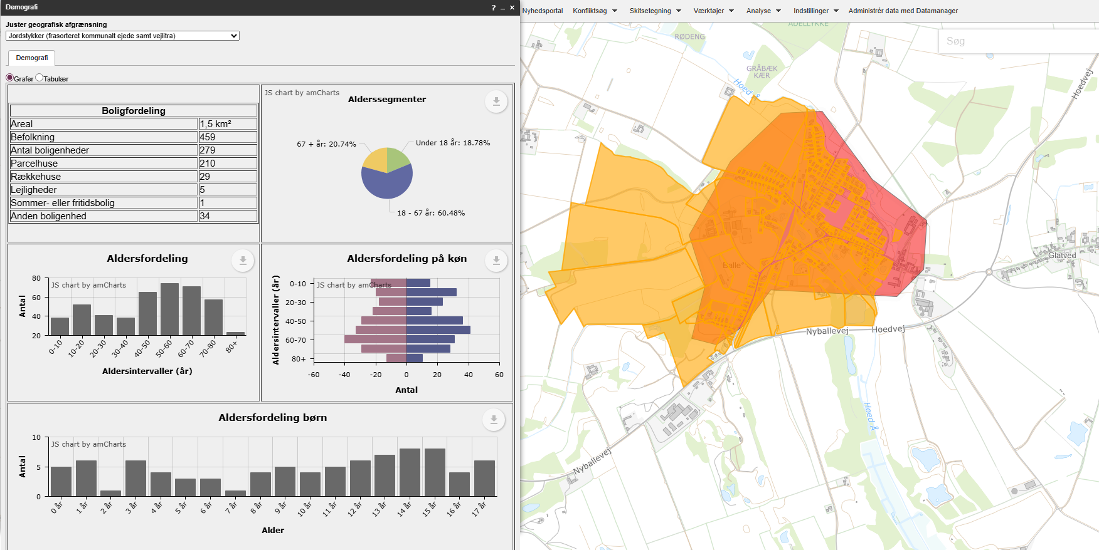
 |  |  |  | Vægtet effekt i alt |  |  |  | 1.25

 |  |  |  |  |  |  | Stjerner | Vægtet effekt
 |  |  |  | Vejens udformning |  |  | 4 | >1,8
 |  |  |  | Middel: Acceptabel vejbredde.Byzone |  |  | 3 | >=1,35
 |  |  |  | Vurderet af: Peter Søndergaard, Trafikplan |  |  | 2 | >=0,75
 |  |  |  |  |  |  | 1 | <0,75

 |  |  |  | Anlægsoverslag

 |  |  |  | Element | Længde (m) / antal (stk) | Enhedspris | Sum |  | Noter
 |  |  |  | Dobbeltrettet cykelsti | 350 | 3750 | 1312500 |  | Enhedspriser i åbent land vurderes at indeholde arealeerhvervelse af landbrugsjord el prydhave
 |  |  |  | Bump | 2 | 50000 | 100000
 |  |  |  | Uforudseete | 1 | 500000 | 500000 | Vurdering
 |  |  |  |  |  |  | 0
 |  |  |  |  |  |  | 0
 |  |  |  |  |  |  | 0
 |  |  |  |  |  |  | 0
 |  |  |  |  |  |  | 0
 |  |  |  | Intern tid |  |  | 57375
 |  |  |  | Sum |  |  | 1969875

16
...
 |  |  |  | Vurdering af parametre |  | Vægt | Effekt | Vægtet effekt
Ingen |  |  |  | Hastighedsgrænse | 60 | 5% | 2 | 0.10
 |  |  |  | Kørt hastighed (85% fraktil) | 65 | 5% | 2 | 0.10
 |  |  |  | Vejens udformning | Middel | 5% | 2 | 0.10
 |  |  |  | Stiprojektets effekt og udformning |  | 25% |  | 0.30
 |  |  |  | Stitype | Dobbeltrettet cykelsti langs vej | 10% | 2 | 0.20
 |  |  |  | Tilkobles stien til eksisterende stier | En ende | 10% | 1 | 0.10
Arealerhvervelse | Landbrugsjord | Prydhave | Beboelse | Omfatter projektet forbedring af krydsninger | Ikke releveant | 5%
Ja | Ja | 0 | 0 | Skolevej og antal brugere |  | 50% |  | 0.70
 |  |  |  | Antal forventede daglige brugere | 0-25 | 25% | 0 | 0.00
 |  |  |  | Rekreativ værdi | Lille | 5% | 2 | 0.10
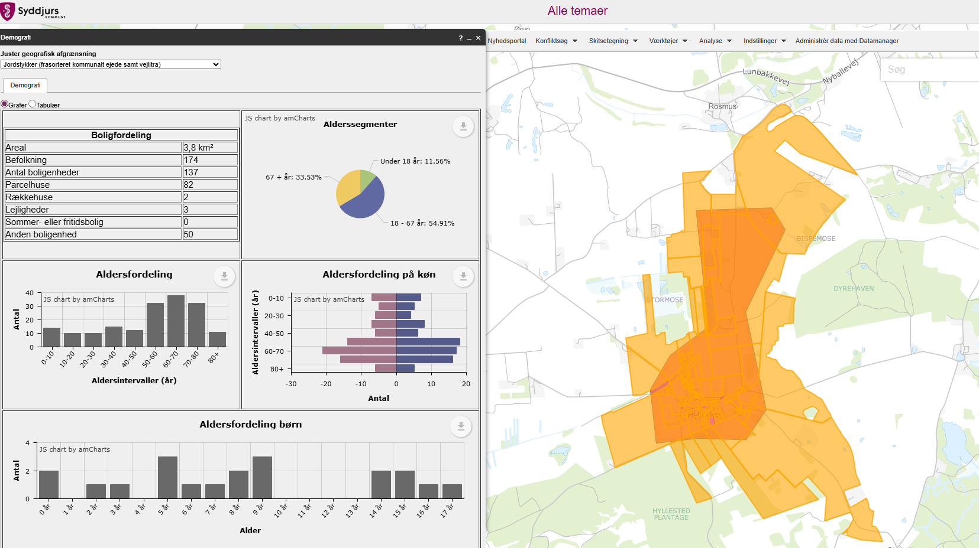
 |  |  |  | Stiens potentiale som skolerute | Ja,mere end 75 huse | 20% | 3 | 0.60
 |  |  |  | Vægtet effekt i alt |  |  |  | 1.40

 |  |  |  |  |  |  | Stjerner | Vægtet effekt
 |  |  |  | Vejens udformning |  |  | 4 | >1,8
 |  |  |  | Middel: Acceptabel vejbredde.I dag 2 minus 1 vej |  |  | 3 | >=1,35
 |  |  |  | Vurderet af: Peter Søndergaard, Trafikplan |  |  | 2 | >=0,75
 |  |  |  |  |  |  | 1 | <0,75

 |  |  |  | Anlægsoverslag

 |  |  |  | Element | Længde (m) / antal (stk) | Enhedspris | Sum |  | Noter
 |  |  |  | Dobbeltrettet cykelsti | 1700 | 3750 | 6375000 |  | Enhedspriser i åbent land vurderes at indeholde arealeerhvervelse af landbrugsjord el prydhave
 |  |  |  |  |  |  | 0
 |  |  |  |  |  |  | 0
 |  |  |  |  |  |  | 0
 |  |  |  |  |  |  | 0
 |  |  |  |  |  |  | 0
 |  |  |  |  |  |  | 0
 |  |  |  |  |  |  | 0
 |  |  |  | Intern tid |  |  | 191250
 |  |  |  | Sum |  |  | 6566250

17
...
 |  |  |  | Vurdering af parametre |  | Vægt | Effekt | Vægtet effekt
 |  |  |  | Kørt hastighed (85% fraktil) | 80 | 5% | 0 | 0.00
 |  |  |  | Vejens udformning | Middel | 5% | 2 | 0.10
 |  |  |  | Stiprojektets effekt og udformning |  | 25% |  | 0.20
 |  |  |  | Stitype | Dobbeltrettet cykelsti langs vej | 10% | 2 | 0.20
 |  |  |  | Tilkobles stien til eksisterende stier | Nej | 10% | 0 | 0.00
Arealerhvervelse | Landbrugsjord | Prydhave | Beboelse | Omfatter projektet forbedring af krydsninger | Ikke releveant | 5%
Ja | Ja | 0 | 0 | Skolevej og antal brugere |  | 50% |  | 0.50
 |  |  |  | Antal forventede daglige brugere | 0-25 | 25% | 0 | 0.00
 |  |  |  | Rekreativ værdi | Lille | 5% | 2 | 0.10
 |  |  |  | Stiens potentiale som skolerute | Ja, 25-75 huse | 20% | 2 | 0.40
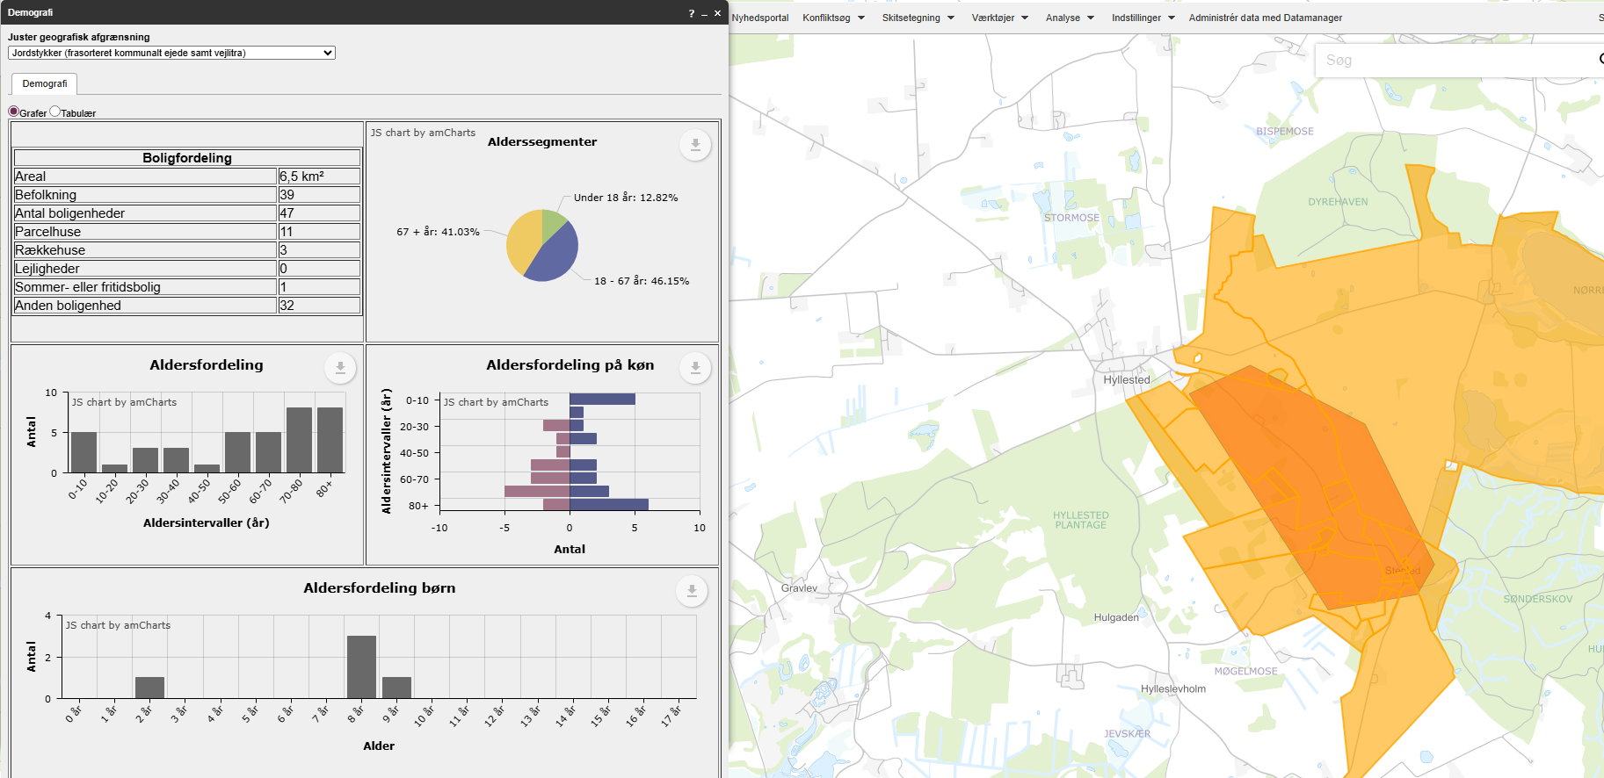
 |  |  |  | Vægtet effekt i alt |  |  |  | 1.10

 |  |  |  |  |  |  | Stjerner | Vægtet effekt
 |  |  |  | Vejens udformning |  |  | 4 | >1,8
 |  |  |  | Middel: Acceptabel vejbredde. Acceptabel oversigt i kurver. |  |  | 3 | >=1,35
 |  |  |  | Vurderet af: Peter Søndergaard, Trafikplan |  |  | 2 | >=0,75
 |  |  |  |  |  |  | 1 | <0,75

 |  |  |  | Anlægsoverslag

 |  |  |  | Element | Længde (m) / antal (stk) | Enhedspris | Sum |  | Noter
 |  |  |  | Dobbeltrettet cykelsti | 1800 | 3750 | 6750000 |  | Enhedspriser i åbent land vurderes at indeholde arealeerhvervelse af landbrugsjord el prydhave
 |  |  |  |  |  |  | 0
 |  |  |  |  |  |  | 0
 |  |  |  |  |  |  | 0
 |  |  |  |  |  |  | 0
 |  |  |  |  |  |  | 0
 |  |  |  |  |  |  | 0
 |  |  |  |  |  |  | 0
 |  |  |  | Intern tid |  |  | 202500
 |  |  |  | Sum |  |  | 6952500

18
...
 |  |  |  | Vurdering af parametre |  | Vægt | Effekt | Vægtet effekt
 |  |  |  | Kørt hastighed (85% fraktil) | 85 | 5% | 2 | 0.10
 |  |  |  | Vejens udformning | Ringe | 5% | 3 | 0.15
 |  |  |  | Stiprojektets effekt og udformning |  | 25% |  | 0.20
 |  |  |  | Stitype | Dobbeltrettet cykelsti langs vej | 10% | 2 | 0.20
 |  |  |  | Tilkobles stien til eksisterende stier | Nej | 10% | 0 | 0.00
Arealerhvervelse | Landbrugsjord | Prydhave | Beboelse | Omfatter projektet forbedring af krydsninger | Ikke releveant | 5%
Ja |  |  |  | Skolevej og antal brugere |  | 50% |  | 0.15
 |  |  |  | Antal forventede daglige brugere | 0-25 | 25% | 0 | 0.00
 |  |  |  | Rekreativ værdi | Nogen | 5% | 3 | 0.15
 |  |  |  | Stiens potentiale som skolerute | Ingen potentiale | 20% | 0 | 0.00
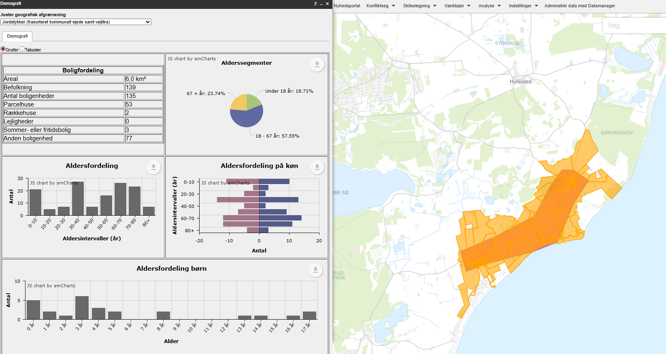
 |  |  |  | Vægtet effekt i alt |  |  |  | 0.90

 |  |  |  |  |  |  | Stjerner | Vægtet effekt
 |  |  |  | Vejens udformning |  |  | 4 | >1,8
 |  |  |  | Ringe: Acceptabel vejbredde. Meget begrænset oversigt i flere kurver. |  |  | 3 | >=1,35
 |  |  |  | Vurderet af: Peter Søndergaard, Trafikplan |  |  | 2 | >=0,75
 |  |  |  |  |  |  | 1 | <0,75

 |  |  |  | Anlægsoverslag

 |  |  |  | Element | Længde (m) / antal (stk) | Enhedspris | Sum |  | Noter
 |  |  |  | Dobbeltrettet cykelsti | 2900 | 3750 | 10875000 |  | Enhedspriser i åbent land vurderes at indeholde arealeerhvervelse af landbrugsjord el prydhave
 |  |  |  |  |  |  | 0
 |  |  |  |  |  |  | 0
 |  |  |  |  |  |  | 0
 |  |  |  |  |  |  | 0
 |  |  |  |  |  |  | 0
 |  |  |  |  |  |  | 0
 |  |  |  |  |  |  | 0
 |  |  |  | Intern tid |  |  | 326250
 |  |  |  | Sum |  |  | 11201250

19
...
 |  |  |  | Vurdering af parametre |  | Vægt | Effekt | Vægtet effekt
 |  |  |  | Kørt hastighed (85% fraktil) | 85 | 5% | 2 | 0.10
 |  |  |  | Vejens udformning | Ringe | 5% | 3 | 0.15
 |  |  |  | Stiprojektets effekt og udformning |  | 25% |  | 0.20
 |  |  |  | Stitype | Dobbeltrettet cykelsti langs vej | 10% | 2 | 0.20
 |  |  |  | Tilkobles stien til eksisterende stier | Nej | 10% | 0 | 0.00
Arealerhvervelse | Landbrugsjord | Prydhave | Beboelse | Omfatter projektet forbedring af krydsninger | Ikke releveant | 5%
Ja | Ja | 2 | 0 | Skolevej og antal brugere |  | 50% |  | 0.15
 |  |  |  | Antal forventede daglige brugere | 0-25 | 25% | 0 | 0.00
 |  |  |  | Rekreativ værdi | Nogen | 5% | 3 | 0.15
 |  |  |  | Stiens potentiale som skolerute | Ingen potentiale | 20% | 0 | 0.00
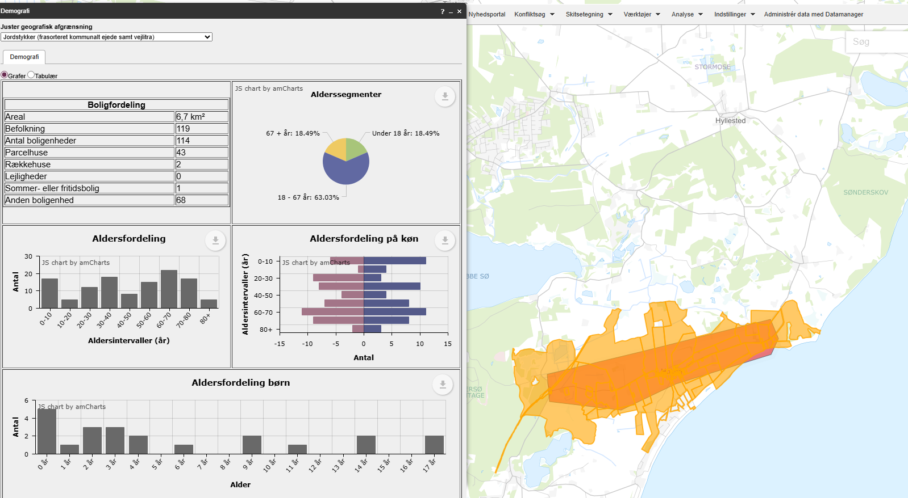
 |  |  |  | Vægtet effekt i alt |  |  |  | 0.90

 |  |  |  |  |  |  | Stjerner | Vægtet effekt
 |  |  |  | Vejens udformning |  |  | 4 | >1,8
 |  |  |  | Ringe: Acceptabel vejbredde. Meget begrænset oversigt i flere kurver. |  |  | 3 | >=1,35
 |  |  |  | Vurderet af: Peter Søndergaard, Trafikplan |  |  | 2 | >=0,75
 |  |  |  |  |  |  | 1 | <0,75

 |  |  |  | Anlægsoverslag

 |  |  |  | Element | Længde (m) / antal (stk) | Enhedspris | Sum |  | Noter
 |  |  |  | Dobbeltrettet cykelsti | 4100 | 3750 | 15375000 |  | Enhedspriser i åbent land vurderes at indeholde arealeerhvervelse af landbrugsjord el prydhave
 |  |  |  | Omlægning af vej over 100 m | 100 | 15000 | 1500000 | Vurderet
 |  |  |  |  |  |  | 0
 |  |  |  |  |  |  | 0
 |  |  |  |  |  |  | 0
 |  |  |  |  |  |  | 0
 |  |  |  |  |  |  | 0
 |  |  |  |  |  |  | 0
 |  |  |  | Intern tid |  |  | 506250
 |  |  |  | Sum |  |  | 17381250

20
...
 |  |  |  | Vurdering af parametre |  | Vægt | Effekt | Vægtet effekt
 |  |  |  | Kørt hastighed (85% fraktil) | 63 | 5% | 0 | 0.00
 |  |  |  | Vejens udformning | Ringe | 5% | 3 | 0.15
 |  |  |  | Stiprojektets effekt og udformning |  | 25% |  | 0.20
 |  |  |  | Stitype | Dobbeltrettet cykelsti langs vej | 10% | 2 | 0.20
 |  |  |  | Tilkobles stien til eksisterende stier | Nej | 10% | 0 | 0.00
Arealerhvervelse | Landbrugsjord | Prydhave | Beboelse | Omfatter projektet forbedring af krydsninger | Ikke releveant | 5%
Ja | Ja | 0 | 0 | Skolevej og antal brugere |  | 50% |  | 0.35
 |  |  |  | Antal forventede daglige brugere | 0-25 | 25% | 0 | 0.00
 |  |  |  | Rekreativ værdi | Nogen | 5% | 3 | 0.15
 |  |  |  | Stiens potentiale som skolerute | Ja, 1-25 huse | 20% | 1 | 0.20
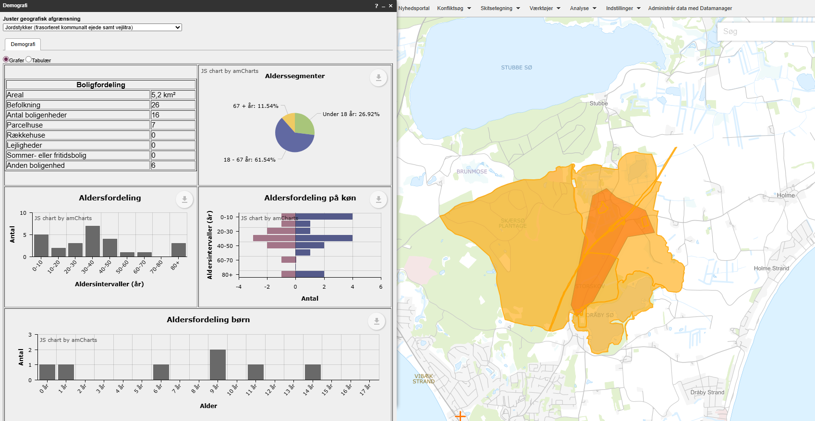
 |  |  |  | Vægtet effekt i alt |  |  |  | 0.95

 |  |  |  |  |  |  | Stjerner | Vægtet effekt
 |  |  |  | Vejens udformning |  |  | 4 | >1,8
 |  |  |  | Ringe: Acceptabel vejbredde. Meget begrænset oversigt i flere kurver. |  |  | 3 | >=1,35
 |  |  |  | Vurderet af: Peter Søndergaard, Trafikplan |  |  | 2 | >=0,75
 |  |  |  |  |  |  | 1 | <0,75

 |  |  |  | Anlægsoverslag

 |  |  |  | Element | Længde (m) / antal (stk) | Enhedspris | Sum |  | Noter
 |  |  |  | Dobbeltrettet cykelsti | 1500 | 3750 | 5625000 |  | Enhedspriser i åbent land vurderes at indeholde arealeerhvervelse af landbrugsjord el prydhave
 |  |  |  | Ekstra Jordarbejde | 1 | 500000 | 500000 | Vurderet
 |  |  |  |  |  |  | 0
 |  |  |  |  |  |  | 0
 |  |  |  |  |  |  | 0
 |  |  |  |  |  |  | 0
 |  |  |  |  |  |  | 0
 |  |  |  |  |  |  | 0
 |  |  |  | Intern tid |  |  | 183750
 |  |  |  | Sum |  |  | 6308750

21
...
 |  |  |  | Vurdering af parametre |  | Vægt | Effekt | Vægtet effekt
 |  |  |  | Kørt hastighed (85% fraktil) | 57 | 5% | 3 | 0.15
 |  |  |  | Vejens udformning | God | 5% | 1 | 0.05
 |  |  |  | Stiprojektets effekt og udformning |  | 25% |  | 0.40
 |  |  |  | Stitype | Enkeltrettede stier i hver vejside | 10% | 3 | 0.30
 |  |  |  | Tilkobles stien til eksisterende stier | En ende | 10% | 1 | 0.10
Arealerhvervelse | Landbrugsjord | Prydhave | Beboelse | Omfatter projektet forbedring af krydsninger | Ikke releveant | 5%
Ja | Nej | 15-30 | 0 | Skolevej og antal brugere |  | 50% |  | 1.45
 |  |  |  | Antal forventede daglige brugere | 50-75 | 25% | 2 | 0.50
 |  |  |  | Rekreativ værdi | Nogen | 5% | 3 | 0.15
 |  |  |  | Stiens potentiale som skolerute | Ja, primær skolevej fra delområde af skoledistrikt | 20% | 4 | 0.80
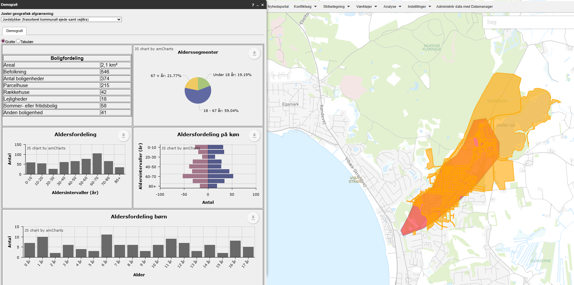
 |  |  |  | Vægtet effekt i alt |  |  |  | 2.30

 |  |  |  |  |  |  | Stjerner | Vægtet effekt
 |  |  |  | Vejens udformning |  |  | 4 | >1,8
 |  |  |  | God: God vejbredde. Brede kantbaner på en stor del af strækningen. |  |  | 3 | >=1,35
 |  |  |  | Vurderet af: Peter Søndergaard, Trafikplan |  |  | 2 | >=0,75
 |  |  |  |  |  |  | 1 | <0,75

 |  |  |  | Anlægsoverslag

 |  |  |  | Element | Længde (m) / antal (stk) | Enhedspris | Sum |  | Noter
 |  |  |  | Enkelrettede cykelstier | 1800 | 5000 | 9000000 |  | Enhedspriser i åbent land vurderes at indeholde arealeerhvervelse af landbrugsjord el prydhave
 |  |  |  | Arealerhvervelse | 25 | 50000 | 1250000
 |  |  |  |  |  |  | 0
 |  |  |  |  |  |  | 0
 |  |  |  |  |  |  | 0
 |  |  |  |  |  |  | 0
 |  |  |  |  |  |  | 0
 |  |  |  |  |  |  | 0
 |  |  |  | Intern tid |  |  | 307500
 |  |  |  | Sum |  |  | 10557500

22
...
 |  |  |  | Vurdering af parametre |  | Vægt | Effekt | Vægtet effekt
 |  |  |  | Kørt hastighed (85% fraktil) | 57 | 5% | 3 | 0.15
 |  |  |  | Vejens udformning | Ringe | 5% | 3 | 0.15
 |  |  |  | Stiprojektets effekt og udformning |  | 25% |  | 0.30
 |  |  |  | Stitype | Dobbeltrettet cykelsti langs vej | 10% | 2 | 0.20
 |  |  |  | Tilkobles stien til eksisterende stier | En ende | 10% | 1 | 0.10
Arealerhvervelse | Landbrugsjord | Prydhave | Beboelse | Omfatter projektet forbedring af krydsninger | Ikke releveant | 5%
Ja | Ja | 0 | 0 | Skolevej og antal brugere |  | 50% |  | 0.35
 |  |  |  | Antal forventede daglige brugere | 0-25 | 25% | 0 | 0.00
 |  |  |  | Rekreativ værdi | Nogen | 5% | 3 | 0.15
 |  |  |  | Stiens potentiale som skolerute | Ja, 1-25 huse | 20% | 1 | 0.20
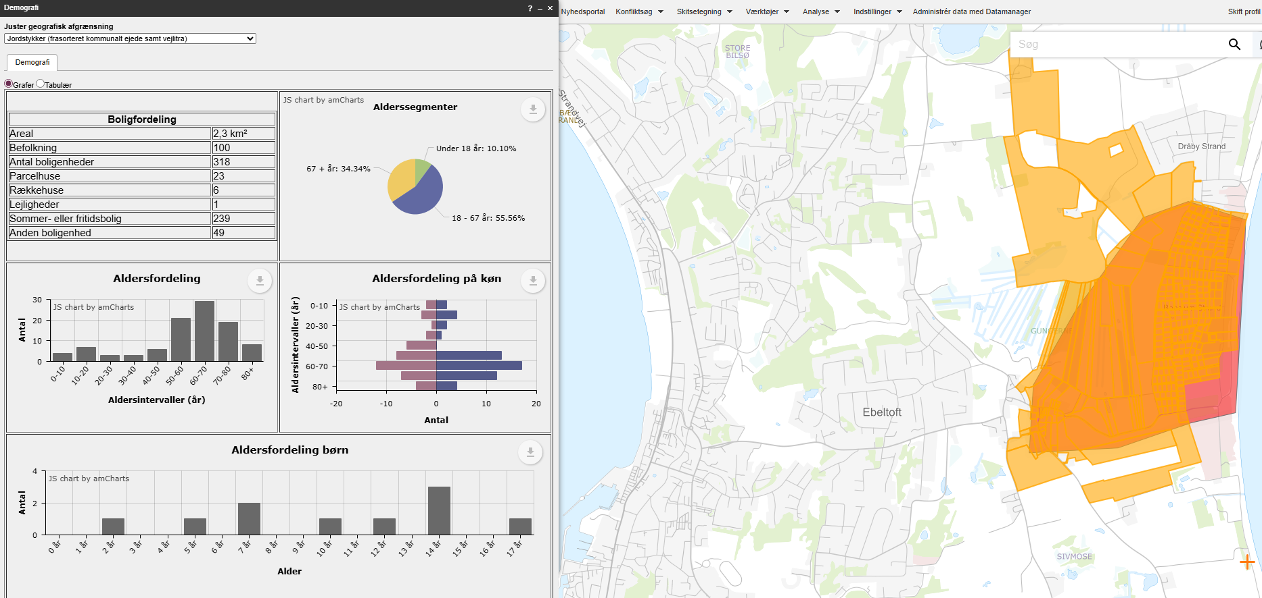
 |  |  |  | Vægtet effekt i alt |  |  |  | 1.00

 |  |  |  |  |  |  | Stjerner | Vægtet effekt
 |  |  |  | Vejens udformning |  |  | 4 | >1,8
 |  |  |  | Ringe: Acceptabel vejbredde. Meget begrænset oversigt i flere kurver. |  |  | 3 | >=1,35
 |  |  |  | Vurderet af: Peter Søndergaard, Trafikplan |  |  | 2 | >=0,75
 |  |  |  |  |  |  | 1 | <0,75

 |  |  |  | Anlægsoverslag

 |  |  |  | Element | Længde (m) / antal (stk) | Enhedspris | Sum |  | Noter
 |  |  |  | Dobbeltrettet cykelsti | 1000 | 3750 | 3750000 |  | Enhedspriser i åbent land vurderes at indeholde arealeerhvervelse af landbrugsjord el prydhave
 |  |  |  |  |  |  | 0
 |  |  |  |  |  |  | 0
 |  |  |  |  |  |  | 0
 |  |  |  |  |  |  | 0
 |  |  |  |  |  |  | 0
 |  |  |  |  |  |  | 0
 |  |  |  |  |  |  | 0
 |  |  |  | Intern tid |  |  | 112500
 |  |  |  | Sum |  |  | 3862500

23
...
 |  |  |  | Vurdering af parametre |  | Vægt | Effekt | Vægtet effekt
 |  |  |  | Kørt hastighed (85% fraktil) | 64 | 5% | 0 | 0.00
 |  |  |  | Vejens udformning | Ringe | 5% | 3 | 0.15
 |  |  |  | Stiprojektets effekt og udformning |  | 25% |  | 0.30
 |  |  |  | Stitype | Dobbeltrettet cykelsti langs vej | 10% | 2 | 0.20
 |  |  |  | Tilkobles stien til eksisterende stier | En ende | 10% | 1 | 0.10
Arealerhvervelse | Landbrugsjord | Prydhave | Beboelse | Omfatter projektet forbedring af krydsninger | Ikke releveant | 5%
Ja | Ja | 0 | 0 | Skolevej og antal brugere |  | 50% |  | 0.55
 |  |  |  | Antal forventede daglige brugere | 0-25 | 25% | 0 | 0.00
 |  |  |  | Rekreativ værdi | Nogen | 5% | 3 | 0.15
 |  |  |  | Stiens potentiale som skolerute | Ja, 25-75 huse | 20% | 2 | 0.40
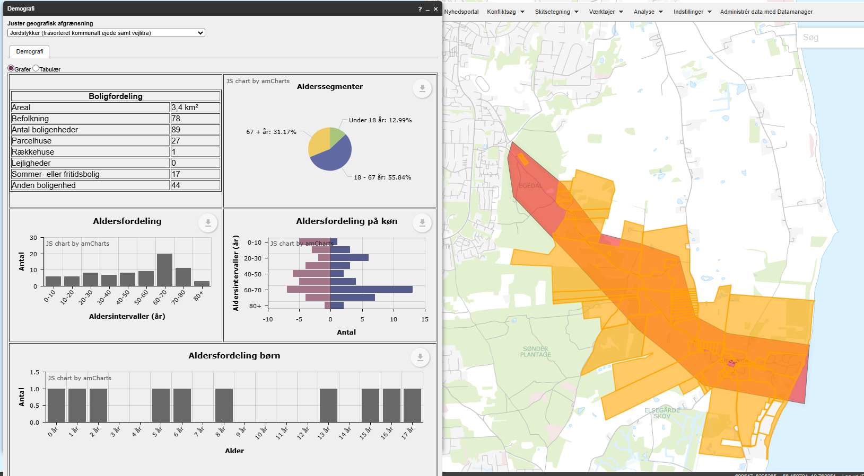
 |  |  |  | Vægtet effekt i alt |  |  |  | 1.25

 |  |  |  |  |  |  | Stjerner | Vægtet effekt
 |  |  |  | Vejens udformning |  |  | 4 | >1,8
 |  |  |  | Ringe: Acceptabel vejbredde. Meget begrænset oversigt i flere kurver. |  |  | 3 | >=1,35
 |  |  |  | Vurderet af: Peter Søndergaard, Trafikplan |  |  | 2 | >=0,75
 |  |  |  |  |  |  | 1 | <0,75

 |  |  |  | Anlægsoverslag

 |  |  |  | Element | Længde (m) / antal (stk) | Enhedspris | Sum |  | Noter
 |  |  |  | Dobbeltrettet cykelsti | 2600 | 3750 | 9750000 |  | Enhedspriser i åbent land vurderes at indeholde arealeerhvervelse af landbrugsjord el prydhave
 |  |  |  | Krydsningshelle | 1 | 300000 | 300000
 |  |  |  | Enkeltrettede cykelstier | 500 | 5000 | 2500000
 |  |  |  |  |  |  | 0
 |  |  |  |  |  |  | 0
 |  |  |  |  |  |  | 0
 |  |  |  |  |  |  | 0
 |  |  |  |  |  |  | 0
 |  |  |  | Intern tid |  |  | 376500
 |  |  |  | Sum |  |  | 12926500

24
...
 |  |  |  | Vurdering af parametre |  | Vægt | Effekt | Vægtet effekt
 |  |  |  | Kørt hastighed (85% fraktil) | 85 | 5% | 2 | 0.10
 |  |  |  | Vejens udformning | *Farligt* | 5% | 4 | 0.20
 |  |  |  | Stiprojektets effekt og udformning |  | 25% |  | 0.30
 |  |  |  | Stitype | Dobbeltrettet cykelsti langs vej | 10% | 2 | 0.20
 |  |  |  | Tilkobles stien til eksisterende stier | En ende | 10% | 1 | 0.10
Arealerhvervelse | Landbrugsjord | Prydhave | Beboelse | Omfatter projektet forbedring af krydsninger | Ikke releveant | 5%
ja | Ja | Nej | Nej | Skolevej og antal brugere |  | 50% |  | 0.15
 |  |  |  | Antal forventede daglige brugere | 0-25 | 25% | 0 | 0.00
 |  |  |  | Rekreativ værdi | Nogen | 5% | 3 | 0.15
 |  |  |  | Stiens potentiale som skolerute | Ingen potentiale | 20% | 0 | 0.00
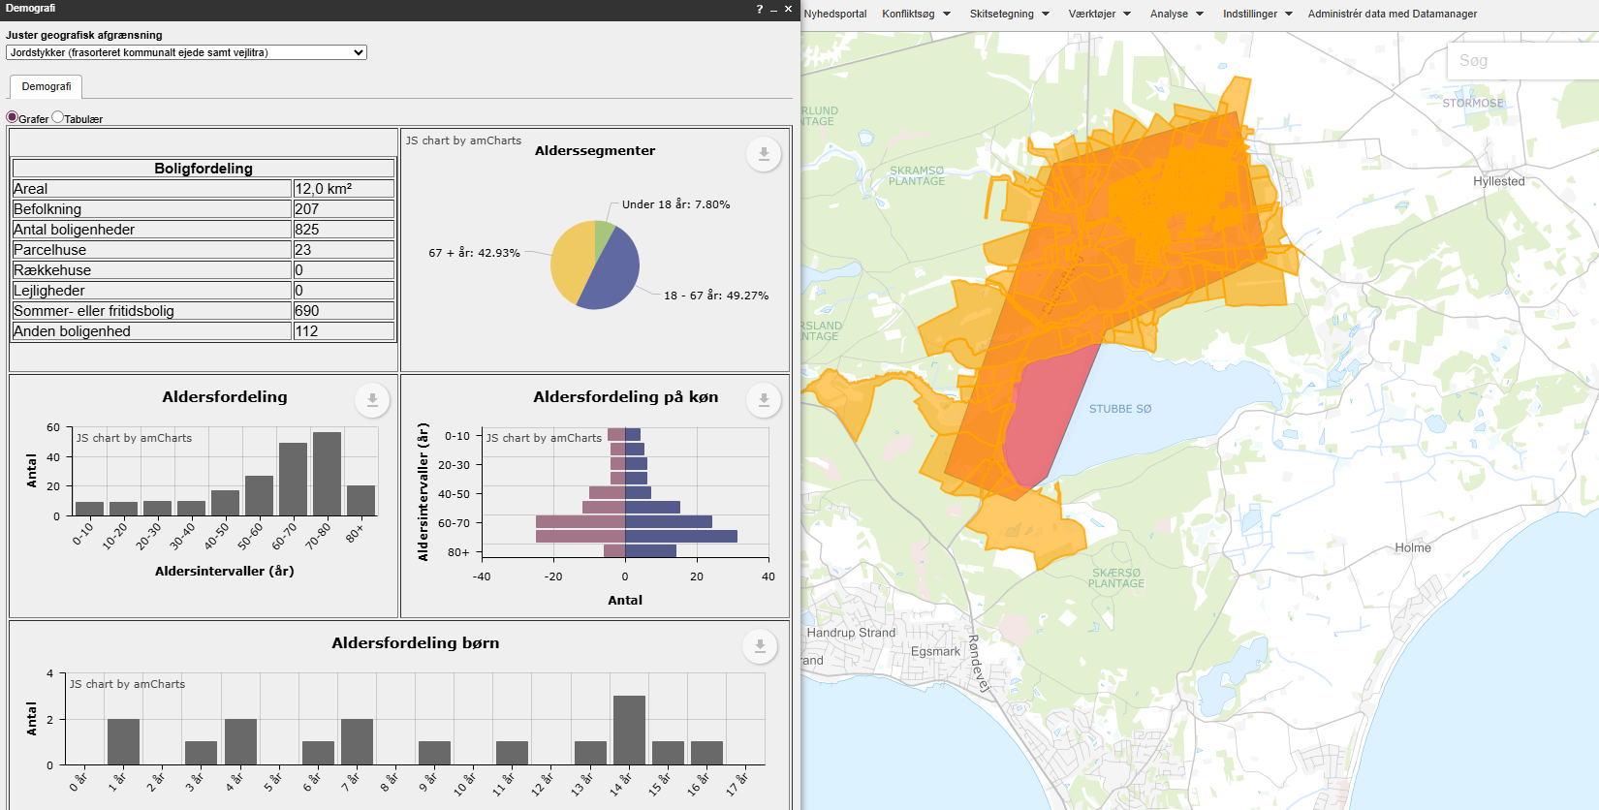
 |  |  |  | Vægtet effekt i alt |  |  |  | 1.20

 |  |  |  |  |  |  | Stjerner | Vægtet effekt
 |  |  |  | Vejens udformning |  |  | 4 | >1,8
 |  |  |  | Farligt: Hovedvejen er ikke egnet til lette trafikater. |  |  | 3 | >=1,35
 |  |  |  | Vurderet af: Peter Søndergaard, Trafikplan |  |  | 2 | >=0,75
 |  |  |  |  |  |  | 1 | <0,75

 |  |  |  | Anlægsoverslag

 |  |  |  | Element | Længde (m) / antal (stk) | Enhedspris | Sum |  | Noter
 |  |  |  | Dobbeltrettet cykelsti | 3100 | 3750 | 11625000 |  | Enhedspriser i åbent land vurderes at indeholde arealeerhvervelse af landbrugsjord el prydhave
 |  |  |  | Stibro over vandløb | 1 | 350000 | 350000 | Vurderet
 |  |  |  |  |  |  | 0
 |  |  |  |  |  |  | 0
 |  |  |  |  |  |  | 0
 |  |  |  |  |  |  | 0
 |  |  |  |  |  |  | 0
 |  |  |  |  |  |  | 0
 |  |  |  | Intern tid |  |  | 359250
 |  |  |  | Sum |  |  | 12334250

25
...
 |  |  |  | Vurdering af parametre |  | Vægt | Effekt | Vægtet effekt
 |  |  |  | Vejens udformning | Middel | 5% | 2 | 0.10
 |  |  |  | Stiprojektets effekt og udformning |  | 25% |  | 0.20
 |  |  |  | Stitype | Dobbeltrettet cykelsti langs vej | 10% | 2 | 0.20
 |  |  |  | Tilkobles stien til eksisterende stier | Nej | 10% | 0 | 0.00
Arealerhvervelse | Landbrugsjord | Prydhave | Beboelse | Omfatter projektet forbedring af krydsninger | Ikke releveant | 5%
Ja | Ja | 2 | 0 | Skolevej og antal brugere |  | 50% |  | 0.15
 |  |  |  | Antal forventede daglige brugere | 0-25 | 25% | 0 | 0.00
 |  |  |  | Rekreativ værdi | Nogen | 5% | 3 | 0.15
 |  |  |  | Stiens potentiale som skolerute | Ingen potentiale | 20% | 0 | 0.00
 |  |  |  | Vægtet effekt i alt |  |  |  | 0.75
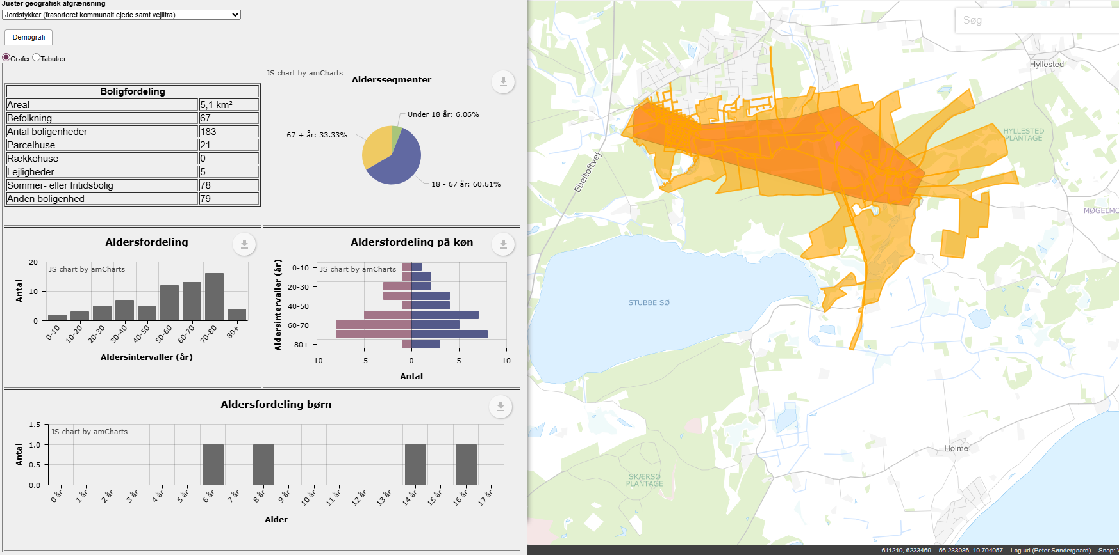

 |  |  |  |  |  |  | Stjerner | Vægtet effekt
 |  |  |  | Vejens udformning |  |  | 4 | >1,8
 |  |  |  | Middel: Acceptabel vejbredde. Acceptabel oversigt i kurver. |  |  | 3 | >=1,35
 |  |  |  | Vurderet af: Peter Søndergaard, Trafikplan |  |  | 2 | >=0,75
 |  |  |  |  |  |  | 1 | <0,75

 |  |  |  | Anlægsoverslag

 |  |  |  | Element | Længde (m) / antal (stk) | Enhedspris | Sum
 |  |  |  | Dobbeltrettet cykelsti | 2700 | 3750 | 10125000
 |  |  |  |  |  |  | 0
 |  |  |  |  |  |  | 0
 |  |  |  |  |  |  | 0
 |  |  |  |  |  |  | 0
 |  |  |  |  |  |  | 0
 |  |  |  |  |  |  | 0
 |  |  |  |  |  |  | 0
 |  |  |  | Intern tid |  |  | 303750
 |  |  |  | Sum |  |  | 10428750

26
...
 |  |  |  | Vurdering af parametre |  | Vægt | Effekt | Vægtet effekt
 |  |  |  | Kørt hastighed (85% fraktil) | 65 | 5% | 0 | 0.00
 |  |  |  | Vejens udformning | *Farligt* | 5% | 4 | 0.20
 |  |  |  | Stiprojektets effekt og udformning |  | 25% |  | 0.10
 |  |  |  | Stitype | Cykelbane/kantbane, hastighedsdæmpning el. cykelgade | 10% | 1 | 0.10
 |  |  |  | Tilkobles stien til eksisterende stier | Nej | 10% | 0 | 0.00
Arealerhvervelse | Landbrugsjord | Prydhave | Beboelse | Omfatter projektet forbedring af krydsninger | Ikke releveant | 5%
Ja |  |  |  | Skolevej og antal brugere |  | 50% |  | 0.45
 |  |  |  | Antal forventede daglige brugere | 25-50 | 25% | 1 | 0.25
 |  |  |  | Rekreativ værdi | Høj | 5% | 4 | 0.20
 |  |  |  | Stiens potentiale som skolerute | Ingen potentiale | 20% | 0 | 0.00
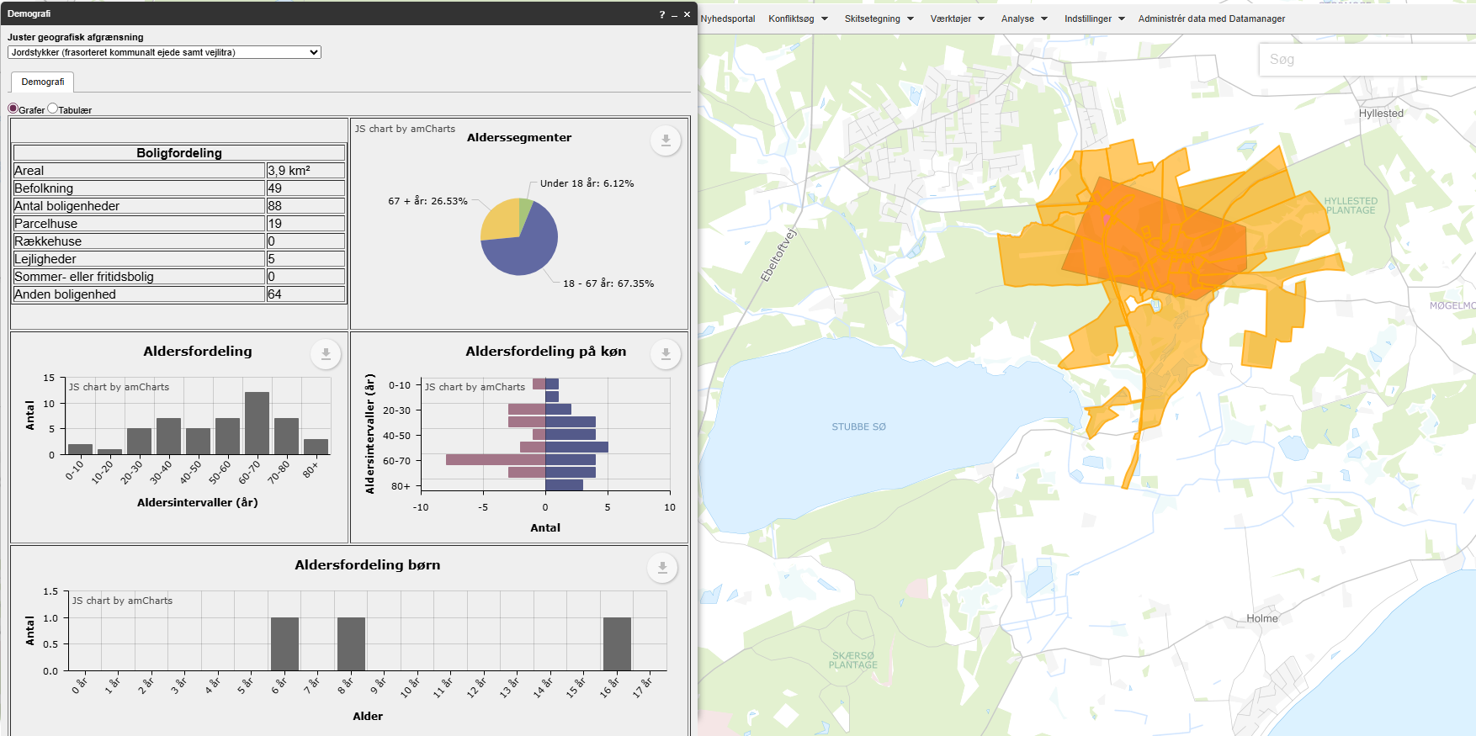
 |  |  |  | Vægtet effekt i alt |  |  |  | 1.00

 |  |  |  |  |  |  | Stjerner | Vægtet effekt
 |  |  |  | Vejens udformning |  |  | 4 | >1,8
 |  |  |  | Farligt: Smal vej. Dårlig oversigt i flere kurver. |  |  | 3 | >=1,35
 |  |  |  | Vurderet af: Peter Søndergaard, Trafikplan |  |  | 2 | >=0,75
 |  |  |  |  |  |  | 1 | <0,75

 |  |  |  | Anlægsoverslag

 |  |  |  | Element | Længde (m) / antal (stk) | Enhedspris | Sum |  | Noter
 |  |  |  | Dobbeltrettet cykelsti | 850 | 3750 | 3187500 |  | Enhedspriser i åbent land vurderes at indeholde arealeerhvervelse af landbrugsjord el prydhave
 |  |  |  | Jordflytning | 1 | 500000 | 500000 | Vurderet
 |  |  |  |  |  |  | 0
 |  |  |  |  |  |  | 0
 |  |  |  |  |  |  | 0
 |  |  |  |  |  |  | 0
 |  |  |  |  |  |  | 0
 |  |  |  |  |  |  | 0
 |  |  |  | Intern tid |  |  | 110625
 |  |  |  | Sum |  |  | 3798125

27
...
 |  |  |  | Vurdering af parametre |  | Vægt | Effekt | Vægtet effekt
OBS på at der skal arbejdes meget med terræn |  |  |  | Hastighedsgrænse | 40 | 5% | 0 | 0.00
 |  |  |  | Kørt hastighed (85% fraktil) | 47 | 5% | 4 | 0.20
 |  |  |  | Vejens udformning | *Farligt* | 5% | 4 | 0.20
 |  |  |  | Stiprojektets effekt og udformning |  | 25% |  | 0.20
 |  |  |  | Stitype | Dobbeltrettet cykelsti langs vej | 10% | 2 | 0.20
 |  |  |  | Tilkobles stien til eksisterende stier | Nej | 10% | 0 | 0.00
Arealerhvervelse | Landbrugsjord | Prydhave | Beboelse | Omfatter projektet forbedring af krydsninger | Ikke releveant | 5%
Ja | Ja | 0 | 0 | Skolevej og antal brugere |  | 50% |  | 0.45
 |  |  |  | Antal forventede daglige brugere | 25-50 | 25% | 1 | 0.25
 |  |  |  | Rekreativ værdi | Høj | 5% | 4 | 0.20
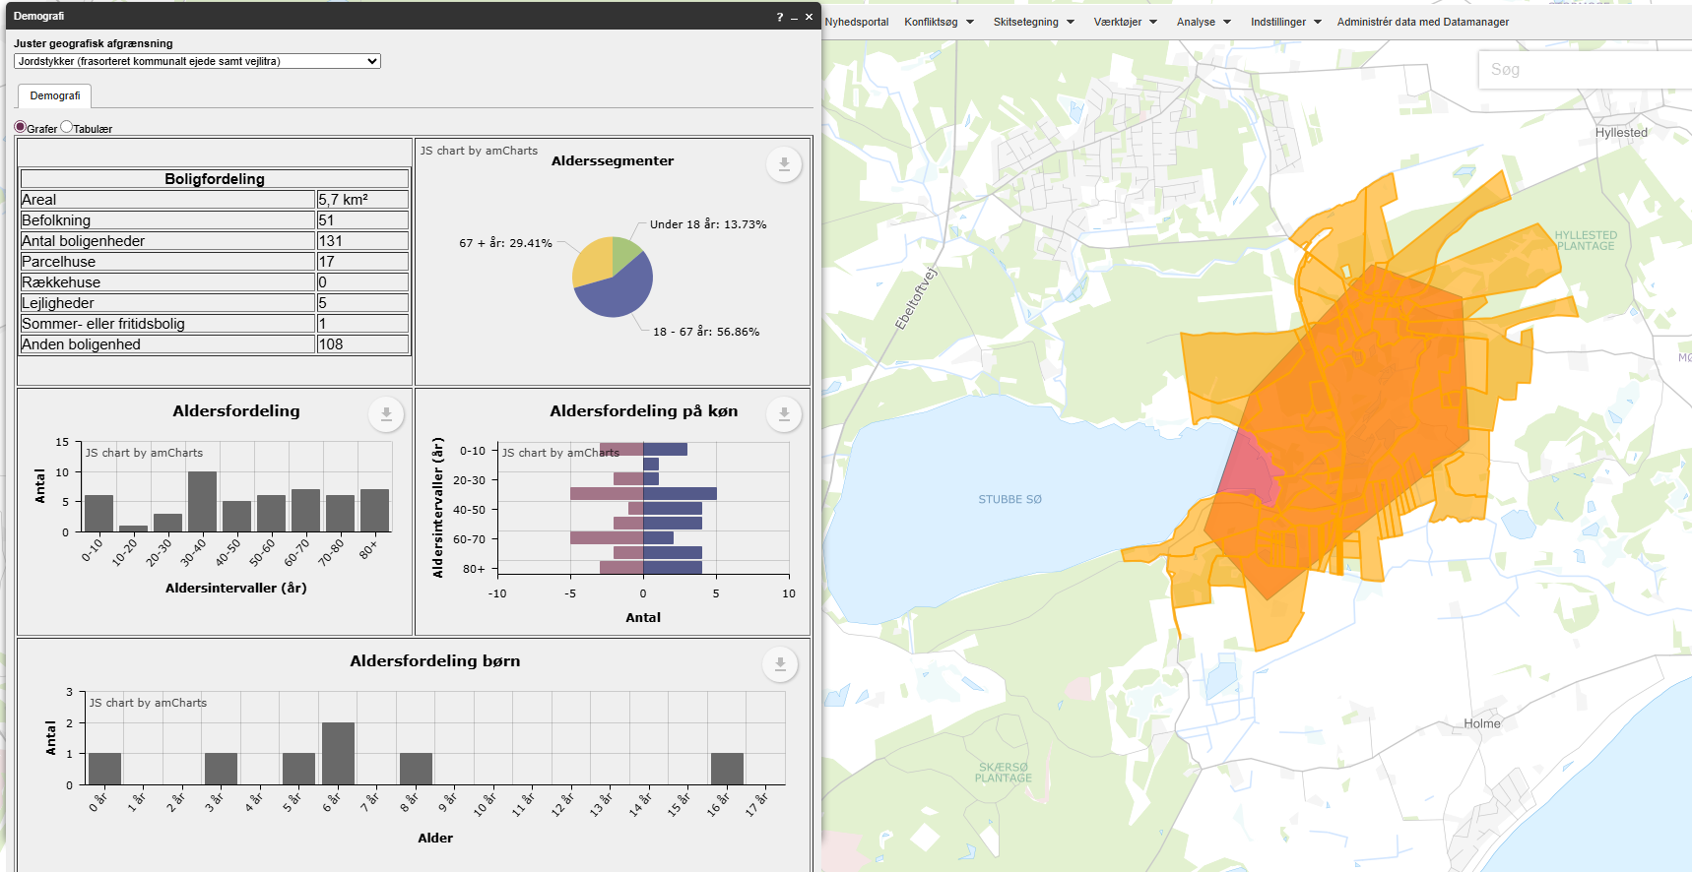
 |  |  |  | Stiens potentiale som skolerute | Ingen potentiale | 20% | 0 | 0.00
 |  |  |  | Vægtet effekt i alt |  |  |  | 1.20

 |  |  |  |  |  |  | Stjerner | Vægtet effekt
 |  |  |  | Vejens udformning |  |  | 4 | >1,8
 |  |  |  | Farligt: Smal vej. Dårlig oversigt i flere kurver. |  |  | 3 | >=1,35
 |  |  |  | Vurderet af: Peter Søndergaard, Trafikplan |  |  | 2 | >=0,75
 |  |  |  |  |  |  | 1 | <0,75

 |  |  |  | Anlægsoverslag

 |  |  |  | Element | Længde (m) / antal (stk) | Enhedspris | Sum
 |  |  |  | Dobbeltrettet cykelsti | 2100 | 3750 | 7875000
 |  |  |  | Terræn | 1 | 500000 | 500000
 |  |  |  |  |  |  | 0
 |  |  |  |  |  |  | 0
 |  |  |  |  |  |  | 0
 |  |  |  |  |  |  | 0
 |  |  |  |  |  |  | 0
 |  |  |  |  |  |  | 0
 |  |  |  | Intern tid |  |  | 251250
 |  |  |  | Sum |  |  | 8626250

28
...
 |  |  |  | Vurdering af parametre |  | Vægt | Effekt | Vægtet effekt
 |  |  |  | Kørt hastighed (85% fraktil) | 67 | 5% | 3 | 0.15
 |  |  |  | Vejens udformning | Middel | 5% | 2 | 0.10
 |  |  |  | Stiprojektets effekt og udformning |  | 25% |  | 0.30
 |  |  |  | Stitype | Dobbeltrettet cykelsti langs vej | 10% | 2 | 0.20
 |  |  |  | Tilkobles stien til eksisterende stier | En ende | 10% | 1 | 0.10
Arealerhvervelse | Landbrugsjord | Prydhave | Beboelse | Omfatter projektet forbedring af krydsninger | Ikke releveant | 5%
Ja | Ja | 3 | 0 | Skolevej og antal brugere |  | 50% |  | 0.45
 |  |  |  | Antal forventede daglige brugere | 25-50 | 25% | 1 | 0.25
 |  |  |  | Rekreativ værdi | Høj | 5% | 4 | 0.20
 |  |  |  | Stiens potentiale som skolerute | Ingen potentiale | 20% | 0 | 0.00
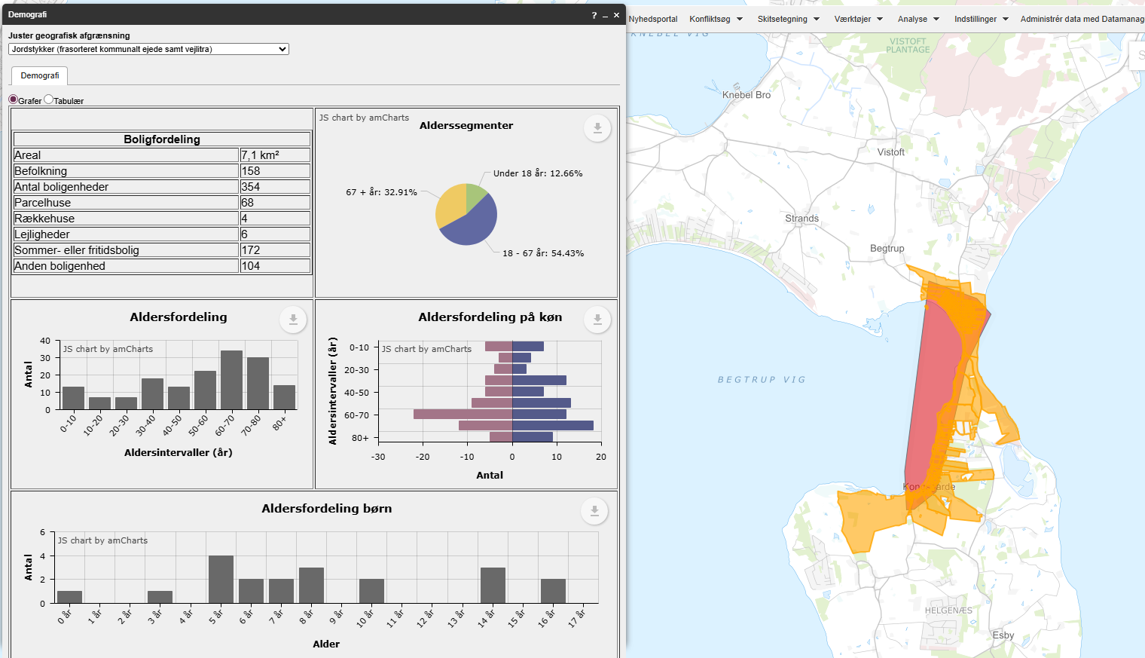
 |  |  |  | Vægtet effekt i alt |  |  |  | 1.20

 |  |  |  |  |  |  | Stjerner | Vægtet effekt
 |  |  |  | Vejens udformning |  |  | 4 | >1,8
 |  |  |  | Middel: Acceptabel vejbredde. Acceptabel oversigt i kurver. |  |  | 3 | >=1,35
 |  |  |  | Vurderet af: Peter Søndergaard, Trafikplan |  |  | 2 | >=0,75
 |  |  |  |  |  |  | 1 | <0,75

 |  |  |  | Anlægsoverslag

 |  |  |  | Element | Længde (m) / antal (stk) | Enhedspris | Sum
 |  |  |  | Dobbeltrettet cykelsti | 2500 | 3750 | 9375000
 |  |  |  | Terræn | 1 | 500000 | 500000
 |  |  |  |  |  |  | 0
 |  |  |  |  |  |  | 0
 |  |  |  |  |  |  | 0
 |  |  |  |  |  |  | 0
 |  |  |  |  |  |  | 0
 |  |  |  |  |  |  | 0
 |  |  |  | Intern tid |  |  | 296250
 |  |  |  | Sum |  |  | 10171250

29
...
 |  |  |  | Vurdering af parametre |  | Vægt | Effekt | Vægtet effekt
 |  |  |  | Kørt hastighed (85% fraktil) | 62 | 5% | 0 | 0.00
 |  |  |  | Vejens udformning | *Farligt* | 5% | 4 | 0.20
 |  |  |  | Stiprojektets effekt og udformning |  | 25% |  | 0.30
 |  |  |  | Stitype | Dobbeltrettet cykelsti langs vej | 10% | 2 | 0.20
 |  |  |  | Tilkobles stien til eksisterende stier | En ende | 10% | 1 | 0.10
Arealerhvervelse | Landbrugsjord | Prydhave | Beboelse | Omfatter projektet forbedring af krydsninger | Ikke releveant | 5%
Ja | Ja | 10 | 0 | Skolevej og antal brugere |  | 50% |  | 0.80
 |  |  |  | Antal forventede daglige brugere | 25-50 | 25% | 1 | 0.25
 |  |  |  | Rekreativ værdi | Nogen | 5% | 3 | 0.15
 |  |  |  | Stiens potentiale som skolerute | Ja, 25-75 huse | 20% | 2 | 0.40
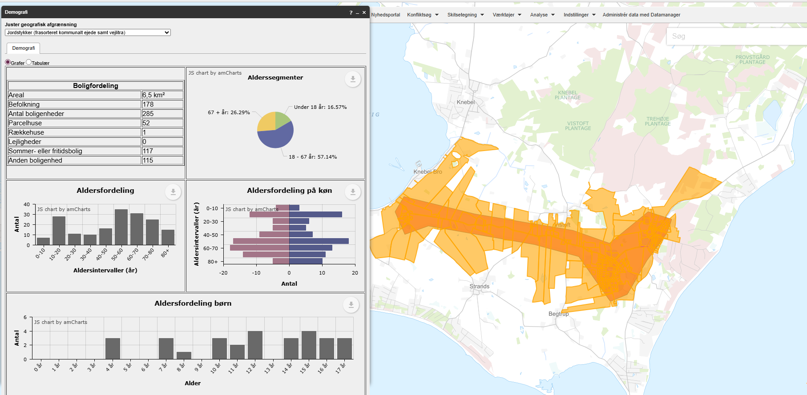
 |  |  |  | Vægtet effekt i alt |  |  |  | 1.65

 |  |  |  |  |  |  | Stjerner | Vægtet effekt
 |  |  |  | Vejens udformning |  |  | 4 | >1,8
 |  |  |  | Farligt: Dårlig oversigt i flere kurver. |  |  | 3 | >=1,35
 |  |  |  | Vurderet af: Peter Søndergaard, Trafikplan |  |  | 2 | >=0,75
 |  |  |  |  |  |  | 1 | <0,75

 |  |  |  | Anlægsoverslag

 |  |  |  | Element | Længde (m) / antal (stk) | Enhedspris | Sum |  | Noter
 |  |  |  | Dobbeltrettet cykelsti | 3800 | 3750 | 14250000 |  | Enhedspriser i åbent land vurderes at indeholde arealeerhvervelse af landbrugsjord el prydhave
 |  |  |  | Vejtilpasninger | 200 | 15000 | 3000000 | Vurderet
 |  |  |  |  |  |  | 0
 |  |  |  |  |  |  | 0
 |  |  |  |  |  |  | 0
 |  |  |  |  |  |  | 0
 |  |  |  |  |  |  | 0
 |  |  |  |  |  |  | 0
 |  |  |  | Intern tid |  |  | 517500
 |  |  |  | Sum |  |  | 17767500

30
...
 |  |  |  | Vurdering af parametre |  | Vægt | Effekt | Vægtet effekt
 |  |  |  | Kørt hastighed (85% fraktil) | 80 | 5% | 0 | 0.00
 |  |  |  | Vejens udformning | Ringe | 5% | 3 | 0.15
 |  |  |  | Stiprojektets effekt og udformning |  | 25% |  | 0.30
 |  |  |  | Stitype | Dobbeltrettet cykelsti langs vej | 10% | 2 | 0.20
 |  |  |  | Tilkobles stien til eksisterende stier | En ende | 10% | 1 | 0.10
Arealerhvervelse | Landbrugsjord | Prydhave | Beboelse | Omfatter projektet forbedring af krydsninger | Ikke releveant | 5%
Ja | Ja | 4 | 0 | Skolevej og antal brugere |  | 50% |  | 0.40
 |  |  |  | Antal forventede daglige brugere | 25-50 | 25% | 1 | 0.25
 |  |  |  | Rekreativ værdi | Nogen | 5% | 3 | 0.15
 |  |  |  | Stiens potentiale som skolerute | Ingen potentiale | 20% | 0 | 0.00 | Ingen potentiale da der mangler sti ml. Tved og Knebelbro
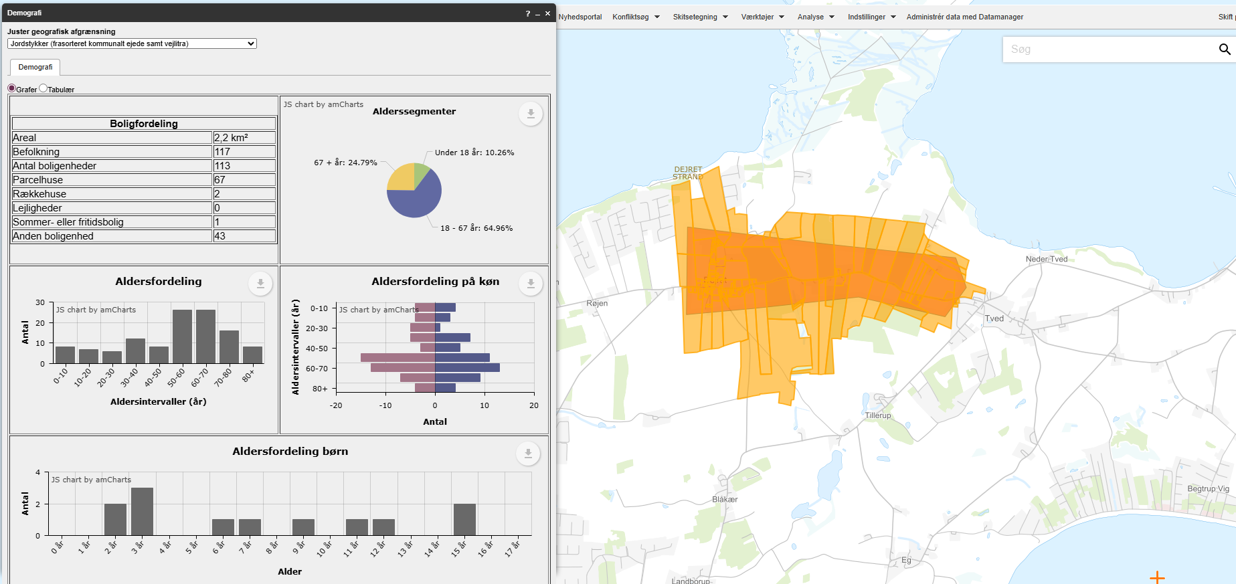
 |  |  |  | Vægtet effekt i alt |  |  |  | 1.15

 |  |  |  |  |  |  | Stjerner | Vægtet effekt
 |  |  |  | Vejens udformning |  |  | 4 | >1,8
 |  |  |  | Ringe: Acceptabel vejbredde. Meget begrænset oversigt i flere kurver. |  |  | 3 | >=1,35
 |  |  |  | Vurderet af: Peter Søndergaard, Trafikplan |  |  | 2 | >=0,75
 |  |  |  |  |  |  | 1 | <0,75

 |  |  |  | Anlægsoverslag

 |  |  |  | Element | Længde (m) / antal (stk) | Enhedspris | Sum |  | Noter
 |  |  |  | Dobbeltrettet cykelsti | 1700 | 3750 | 6375000 |  | Enhedspriser i åbent land vurderes at indeholde arealeerhvervelse af landbrugsjord el prydhave
 |  |  |  | Bump | 2 | 50000 | 100000
 |  |  |  |  |  |  | 0
 |  |  |  |  |  |  | 0
 |  |  |  |  |  |  | 0
 |  |  |  |  |  |  | 0
 |  |  |  |  |  |  | 0
 |  |  |  |  |  |  | 0
 |  |  |  | Intern tid |  |  | 194250
 |  |  |  | Sum |  |  | 6669250

31
...
 |  |  |  | Vurdering af parametre |  | Vægt | Effekt | Vægtet effekt
 |  |  |  | Kørt hastighed (85% fraktil) | 75 | 5% | 0 | 0.00
 |  |  |  | Vejens udformning | Ringe | 5% | 3 | 0.15
 |  |  |  | Stiprojektets effekt og udformning |  | 25% |  | 0.30
 |  |  |  | Stitype | Dobbeltrettet cykelsti langs vej | 10% | 2 | 0.20
 |  |  |  | Tilkobles stien til eksisterende stier | En ende | 10% | 1 | 0.10
Arealerhvervelse | Landbrugsjord | Prydhave | Beboelse | Omfatter projektet forbedring af krydsninger | Ikke releveant | 5%
Ja | Ja | Ja | 0 | Skolevej og antal brugere |  | 50% |  | 1.00
 |  |  |  | Antal forventede daglige brugere | 25-50 | 25% | 1 | 0.25
 |  |  |  | Rekreativ værdi | Nogen | 5% | 3 | 0.15
 |  |  |  | Stiens potentiale som skolerute | Ja,mere end 75 huse | 20% | 3 | 0.60
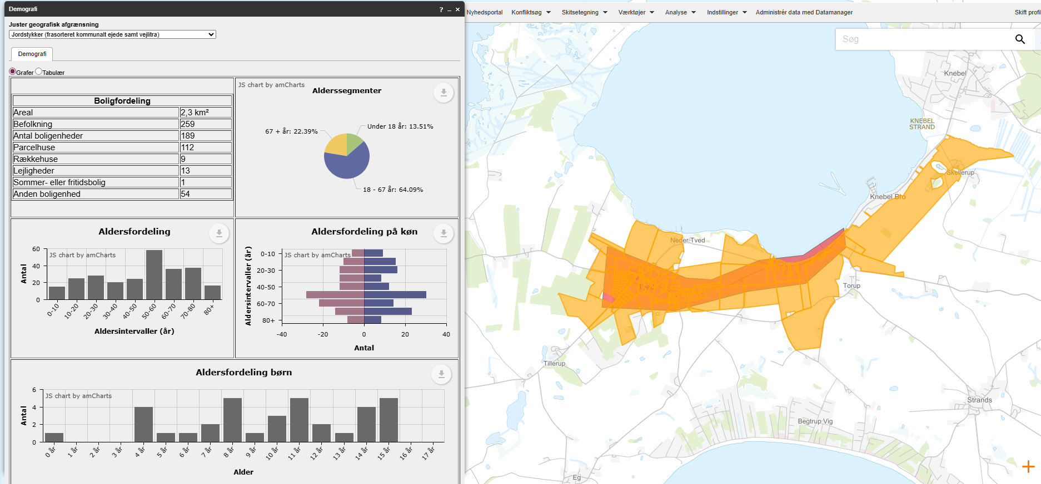
 |  |  |  | Vægtet effekt i alt |  |  |  | 1.80

 |  |  |  |  |  |  | Stjerner | Vægtet effekt
 |  |  |  | Vejens udformning |  |  | 4 | >1,8
 |  |  |  | Middel: Acceptabel vejbredde. Acceptabel oversigt i kurver. |  |  | 3 | >=1,35
 |  |  |  | Vurderet af: Peter Søndergaard, Trafikplan |  |  | 2 | >=0,75
 |  |  |  |  |  |  | 1 | <0,75

 |  |  |  | Anlægsoverslag

 |  |  |  | Element | Længde (m) / antal (stk) | Enhedspris | Sum |  | Noter
 |  |  |  | Dobbeltrettet cykelsti | 1600 | 3750 | 6000000 |  | Enhedspriser i åbent land vurderes at indeholde arealeerhvervelse af landbrugsjord el prydhave
 |  |  |  |  |  |  | 0
 |  |  |  |  |  |  | 0
 |  |  |  |  |  |  | 0
 |  |  |  |  |  |  | 0
 |  |  |  |  |  |  | 0
 |  |  |  |  |  |  | 0
 |  |  |  |  |  |  | 0
 |  |  |  | Intern tid |  |  | 180000
 |  |  |  | Sum |  |  | 6180000

32
...
 |  |  |  | Vurdering af parametre |  | Vægt | Effekt | Vægtet effekt
 |  |  |  | Kørt hastighed (85% fraktil) | 59 | 5% | 0 | 0.00
 |  |  |  | Vejens udformning | Middel | 5% | 2 | 0.10
 |  |  |  | Stiprojektets effekt og udformning |  | 25% |  | 0.20
 |  |  |  | Stitype | Dobbeltrettet cykelsti langs vej | 10% | 2 | 0.20
 |  |  |  | Tilkobles stien til eksisterende stier | Nej | 10% | 0 | 0.00
Arealerhvervelse | Landbrugsjord | Prydhave | Beboelse | Omfatter projektet forbedring af krydsninger | Ikke releveant | 5%
Ja | Ja | 4 | 0 | Skolevej og antal brugere |  | 50% |  | 0.15
 |  |  |  | Antal forventede daglige brugere | 0-25 | 25% | 0 | 0.00
 |  |  |  | Rekreativ værdi | Nogen | 5% | 3 | 0.15
 |  |  |  | Stiens potentiale som skolerute | Ingen potentiale | 20% | 0 | 0.00
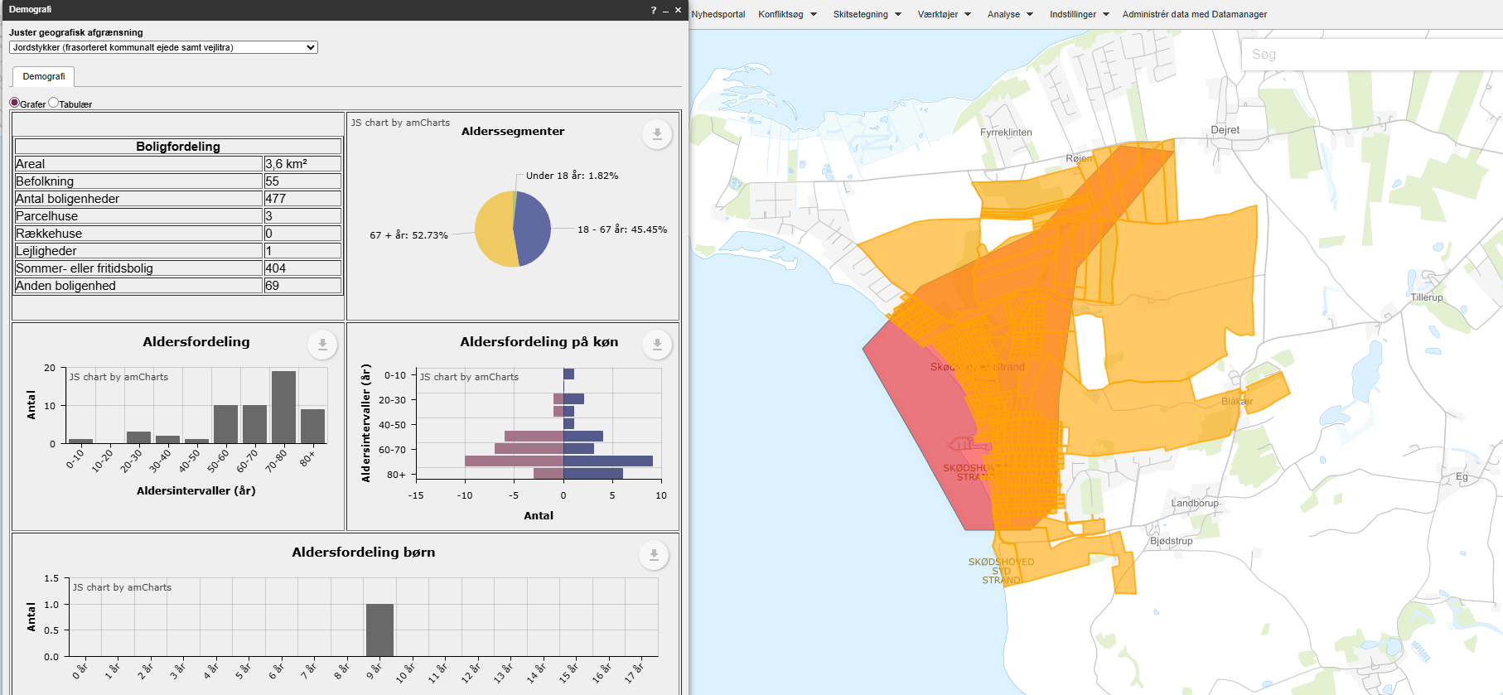
 |  |  |  | Vægtet effekt i alt |  |  |  | 0.70

 |  |  |  |  |  |  | Stjerner | Vægtet effekt
 |  |  |  | Vejens udformning |  |  | 4 | >1,8
 |  |  |  | Middel: Acceptabel vejbredde. En enkelt kurve med begrænset oversigt. |  |  | 3 | >=1,35
 |  |  |  | Vurderet af: Peter Søndergaard, Trafikplan |  |  | 2 | >=0,75
 |  |  |  |  |  |  | 1 | <0,75

 |  |  |  | Anlægsoverslag

 |  |  |  | Element | Længde (m) / antal (stk) | Enhedspris | Sum
 |  |  |  | Dobbeltrettet cykelsti | 1800 | 3750 | 6750000
 |  |  |  |  |  |  | 0
 |  |  |  |  |  |  | 0
 |  |  |  |  |  |  | 0
 |  |  |  |  |  |  | 0
 |  |  |  |  |  |  | 0
 |  |  |  |  |  |  | 0
 |  |  |  |  |  |  | 0
 |  |  |  | Intern tid |  |  | 202500
 |  |  |  | Sum |  |  | 6952500

33
...
 |  |  |  | Vurdering af parametre |  | Vægt | Effekt | Vægtet effekt
 |  |  |  | Tilkobles stien til eksisterende stier | Nej | 10% | 0 | 0.00
Arealerhvervelse | Landbrugsjord | Prydhave | Beboelse | Omfatter projektet forbedring af krydsninger | Ikke releveant | 5%
Ja | Ja | 1 | 0 | Skolevej og antal brugere |  | 50% |  | 0.30
 |  |  |  | Antal forventede daglige brugere | 0-25 | 25% | 0 | 0.00
 |  |  |  | Rekreativ værdi | Lille | 5% | 2 | 0.10
 |  |  |  | Stiens potentiale som skolerute | Ja, 1-25 huse | 20% | 1 | 0.20 | Pga ungdomcenteret
 |  |  |  | Vægtet effekt i alt |  |  |  | 0.85

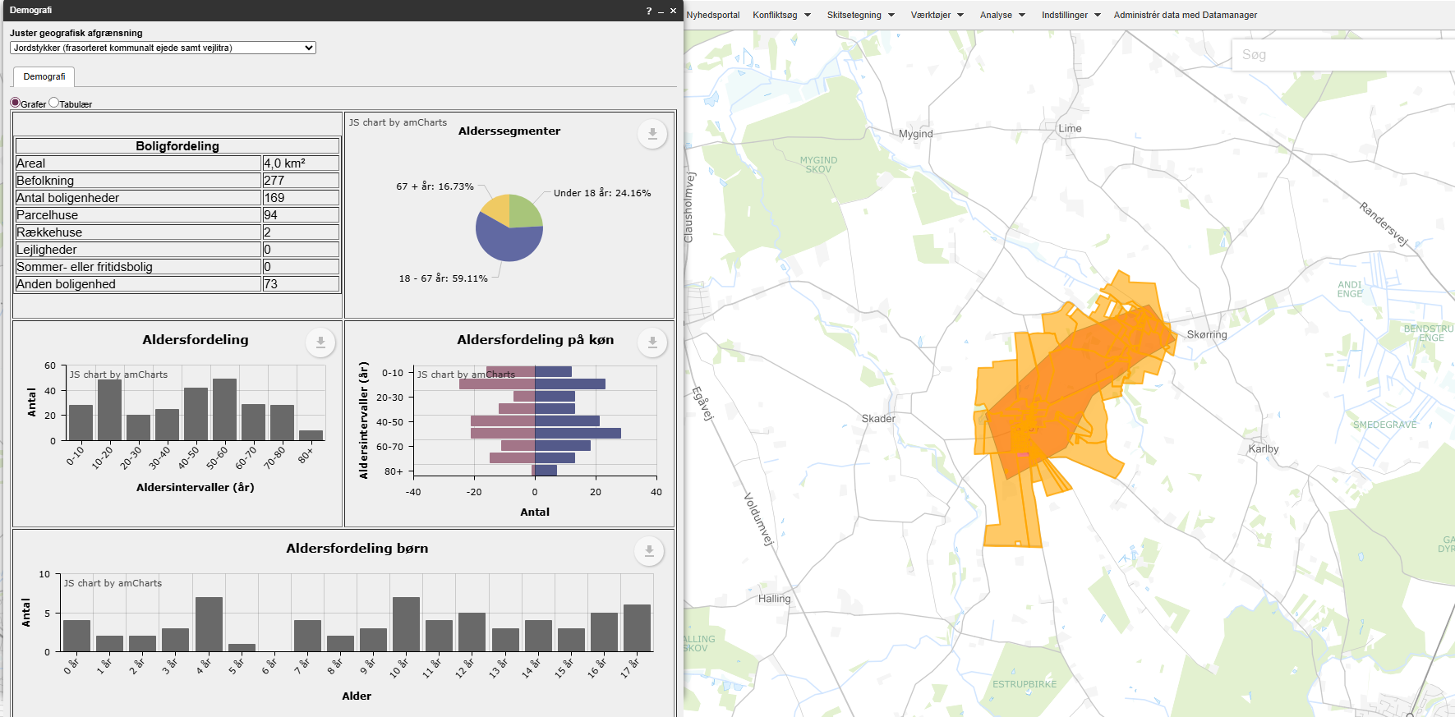
 |  |  |  |  |  |  | Stjerner | Vægtet effekt
 |  |  |  | Vejens udformning |  |  | 4 | >1,8
 |  |  |  | Farligt: Smal vej. Dårlig oversigt i flere kurver. |  |  | 3 | >=1,35
 |  |  |  | Vurderet af: Peter Søndergaard, Trafikplan |  |  | 2 | >=0,75
 |  |  |  |  |  |  | 1 | <0,75

 |  |  |  | Anlægsoverslag

 |  |  |  | Element | Længde (m) / antal (stk) | Enhedspris | Sum |  | Noter
 |  |  |  | Dobbelrettet fællessti | 1600 | 3750 | 6000000 |  | Enhedspriser i åbent land vurderes at indeholde arealeerhvervelse af landbrugsjord el prydhave
 |  |  |  |  |  |  | 0
 |  |  |  |  |  |  | 0
 |  |  |  |  |  |  | 0
 |  |  |  |  |  |  | 0
 |  |  |  |  |  |  | 0
 |  |  |  |  |  |  | 0
 |  |  |  |  |  |  | 0
 |  |  |  | Intern tid |  |  | 180000
 |  |  |  | Sum |  |  | 6180000

34
...
 |  |  |  | Vurdering af parametre |  | Vægt | Effekt | Vægtet effekt
 |  |  |  | Kørt hastighed (85% fraktil) | 85 | 5% | 2 | 0.10
 |  |  |  | Vejens udformning | *Farligt* | 5% | 4 | 0.20
 |  |  |  | Stiprojektets effekt og udformning |  | 25% |  | 0.60
 |  |  |  | Stitype | Dobbeltrettet cykelsti langs vej | 10% | 2 | 0.20
 |  |  |  | Tilkobles stien til eksisterende stier | Begge ender og undervejs | 10% | 4 | 0.40
Arealerhvervelse | Landbrugsjord | Prydhave | Beboelse | Omfatter projektet forbedring af krydsninger | Ikke releveant | 5%
Ja | Ja | 0 | 0 | Skolevej og antal brugere |  | 50% |  | 0.65
 |  |  |  | Antal forventede daglige brugere | 25-50 | 25% | 1 | 0.25
 |  |  |  | Rekreativ værdi | Høj | 5% | 4 | 0.20
 |  |  |  | Stiens potentiale som skolerute | Ja, 1-25 huse | 20% | 1 | 0.20
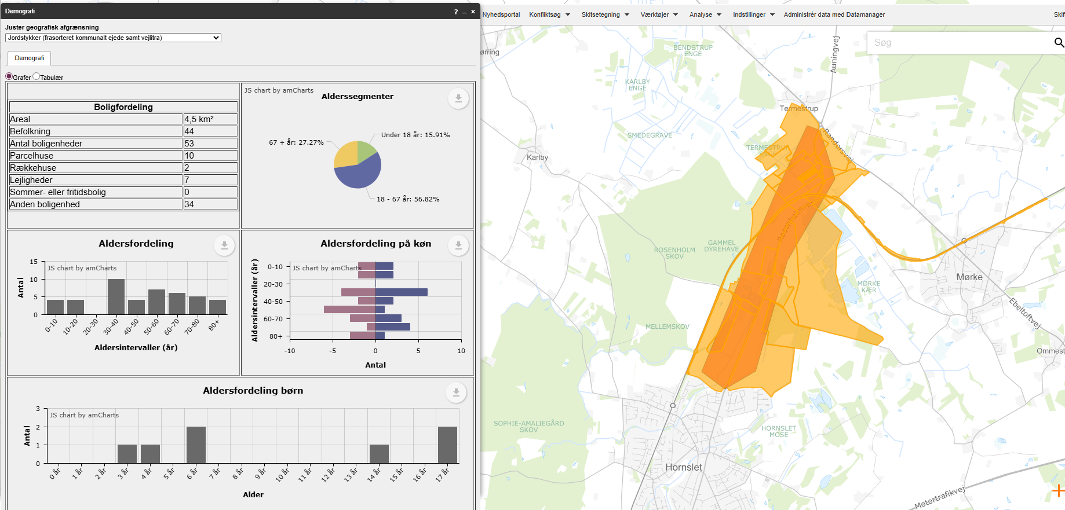
 |  |  |  | Vægtet effekt i alt |  |  |  | 2.00

 |  |  |  |  |  |  | Stjerner | Vægtet effekt
 |  |  |  | Vejens udformning |  |  | 4 | >1,8
 |  |  |  | Farligt: Hovedvejen er ikke egnet til lette trafikater. |  |  | 3 | >=1,35
 |  |  |  | Vurderet af: Peter Søndergaard, Trafikplan |  |  | 2 | >=0,75
 |  |  |  |  |  |  | 1 | <0,75

 |  |  |  | Anlægsoverslag

 |  |  |  | Element | Længde (m) / antal (stk) | Enhedspris | Sum
 |  |  |  | Dobbeltrettet cykelsti | 2000 | 3750 | 7500000
 |  |  |  | Stitunnel - rør under bane | 1 | 5000000 | 5000000 | Vurderet
 |  |  |  | Stibro og blød bund | 1 | 5000000 | 5000000 | Vurderet
 |  |  |  |  |  |  | 0
 |  |  |  |  |  |  | 0
 |  |  |  |  |  |  | 0
 |  |  |  |  |  |  | 0
 |  |  |  |  |  |  | 0
 |  |  |  | Intern tid |  |  | 525000
 |  |  |  | Sum |  |  | 18025000

37
...
Vurdering af parametre |  | Vægt | Effekt | Vægtet effekt
Antal forventede daglige brugere | 25-50 | 25% | 1 | 0.25
Rekreativ værdi | Lille | 5% | 2 | 0.10
Stiens potentiale som skolerute | Ja, 1-25 huse | 20% | 1 | 0.20
Vægtet effekt i alt |  |  |  | 1.80

 |  |  | Stjerner | Vægtet effekt
Vejens udformning |  |  | 4 | >1,8
Middel: Acceptabel vejbredde. En enkelt kurve med begrænset oversigt. |  |  | 3 | >=1,35
Vurderet af: Peter Søndergaard, Trafikplan |  |  | 2 | >=0,75
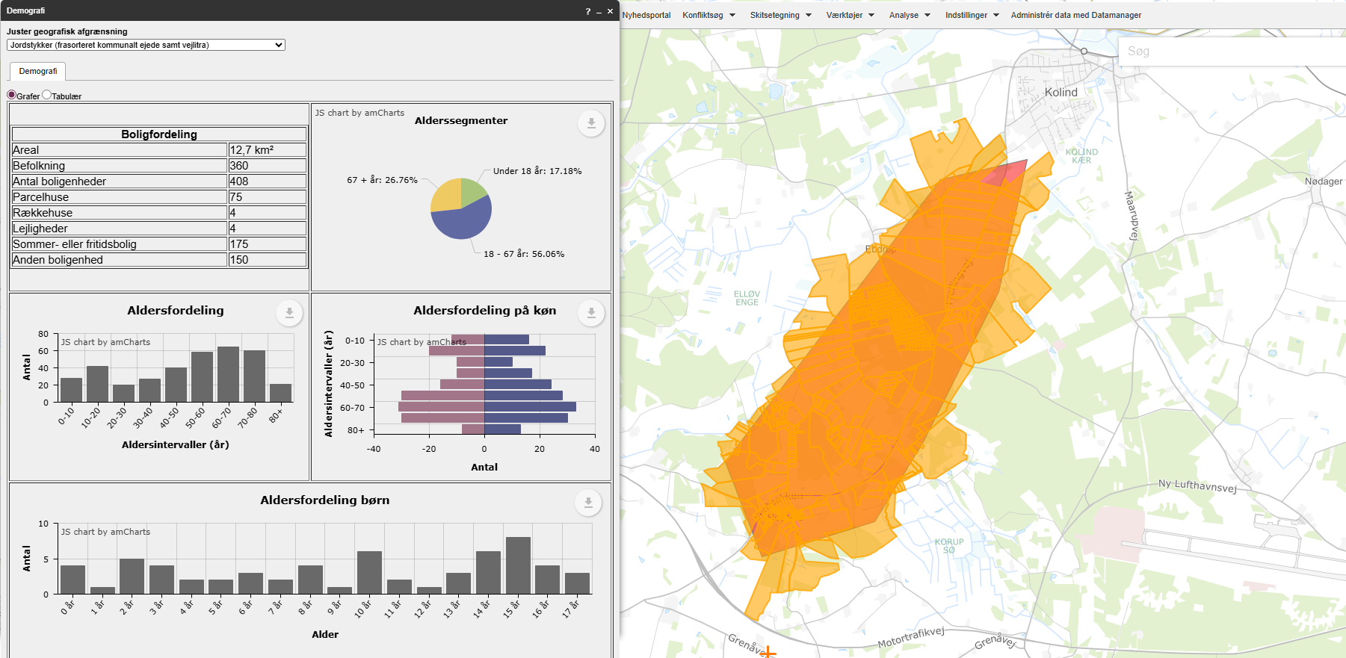
 |  |  | 1 | <0,75

Anlægsoverslag

Element | Længde (m) / antal (stk) | Enhedspris | Sum |  | Noter
Dobbeltrettet cykelsti | 5200 | 3750 | 19500000 |  | Enhedspriser i åbent land vurderes at indeholde arealeerhvervelse af landbrugsjord el prydhave
Krydsningshelle | 1 | 300000 | 300000
 |  |  | 0
 |  |  | 0
 |  |  | 0
 |  |  | 0
 |  |  | 0
 |  |  | 0
Intern tid |  |  | 594000
Sum |  |  | 20394000

38
...
 |  |  |  | Vurdering af parametre |  | Vægt | Effekt | Vægtet effekt
 |  |  |  | Kørt hastighed (85% fraktil) | 75 | 5% | 0 | 0.00
 |  |  |  | Vejens udformning | *Farligt* | 5% | 4 | 0.20
 |  |  |  | Stiprojektets effekt og udformning |  | 25% |  | 0.30
 |  |  |  | Stitype | Dobbeltrettet cykelsti langs vej | 10% | 2 | 0.20
 |  |  |  | Tilkobles stien til eksisterende stier | En ende | 10% | 1 | 0.10
Arealerhvervelse | Landbrugsjord | Prydhave | Beboelse | Omfatter projektet forbedring af krydsninger | Ikke releveant | 5%
Ja | Ja | 2 | 0 | Skolevej og antal brugere |  | 50% |  | 0.10
 |  |  |  | Antal forventede daglige brugere | 0-25 | 25% | 0 | 0.00
 |  |  |  | Rekreativ værdi | Lille | 5% | 2 | 0.10
 |  |  |  | Stiens potentiale som skolerute | Ingen potentiale | 20% | 0 | 0.00
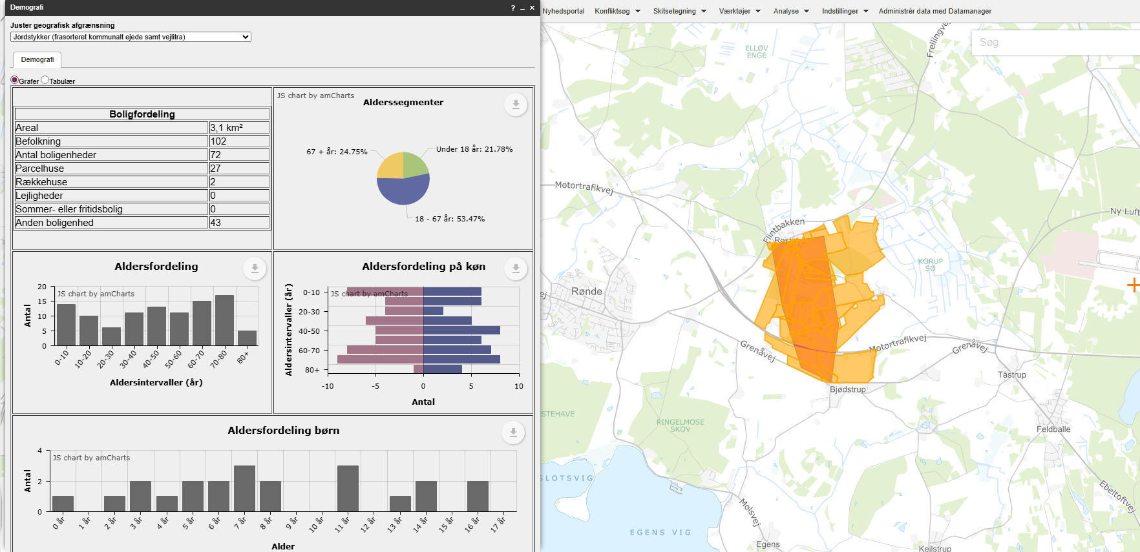
 |  |  |  | Vægtet effekt i alt |  |  |  | 0.85

 |  |  |  |  |  |  | Stjerner | Vægtet effekt
 |  |  |  | Vejens udformning |  |  | 4 | >1,8
 |  |  |  | Farligt: Smal vej. Meget begrænset oversigt i flere kurver. |  |  | 3 | >=1,35
 |  |  |  | Vurderet af: Peter Søndergaard, Trafikplan |  |  | 2 | >=0,75
 |  |  |  |  |  |  | 1 | <0,75

 |  |  |  | Anlægsoverslag

 |  |  |  | Element | Længde (m) / antal (stk) | Enhedspris | Sum |  | Noter
 |  |  |  | Dobbeltrettet cykelsti | 1700 | 3750 | 6375000 |  | Enhedspriser i åbent land vurderes at indeholde arealeerhvervelse af landbrugsjord el prydhave
 |  |  |  | Løsning under Djurslandsmotorvej | 1 | 500000 | 500000
 |  |  |  |  |  |  | 0
 |  |  |  |  |  |  | 0
 |  |  |  |  |  |  | 0
 |  |  |  |  |  |  | 0
 |  |  |  |  |  |  | 0
 |  |  |  |  |  |  | 0
 |  |  |  | Intern tid |  |  | 206250
 |  |  |  | Sum |  |  | 7081250

39
...
 |  |  |  | Vurdering af parametre |  | Vægt | Effekt | Vægtet effekt
 |  |  |  | Kørt hastighed (85% fraktil) | 74 | 5% | 2 | 0.10
 |  |  |  | Vejens udformning | Middel | 5% | 2 | 0.10
 |  |  |  | Stiprojektets effekt og udformning |  | 25% |  | 0.30
 |  |  |  | Stitype | Dobbeltrettet cykelsti langs vej | 10% | 2 | 0.20
 |  |  |  | Tilkobles stien til eksisterende stier | En ende | 10% | 1 | 0.10
Arealerhvervelse | Landbrugsjord | Prydhave | Beboelse | Omfatter projektet forbedring af krydsninger | Ikke releveant | 5%
ja | Ja | 6 | 0 | Skolevej og antal brugere |  | 50% |  | 1.05
 |  |  |  | Antal forventede daglige brugere | 25-50 | 25% | 1 | 0.25
 |  |  |  | Rekreativ værdi | Høj | 5% | 4 | 0.20
 |  |  |  | Stiens potentiale som skolerute | Ja,mere end 75 huse | 20% | 3 | 0.60
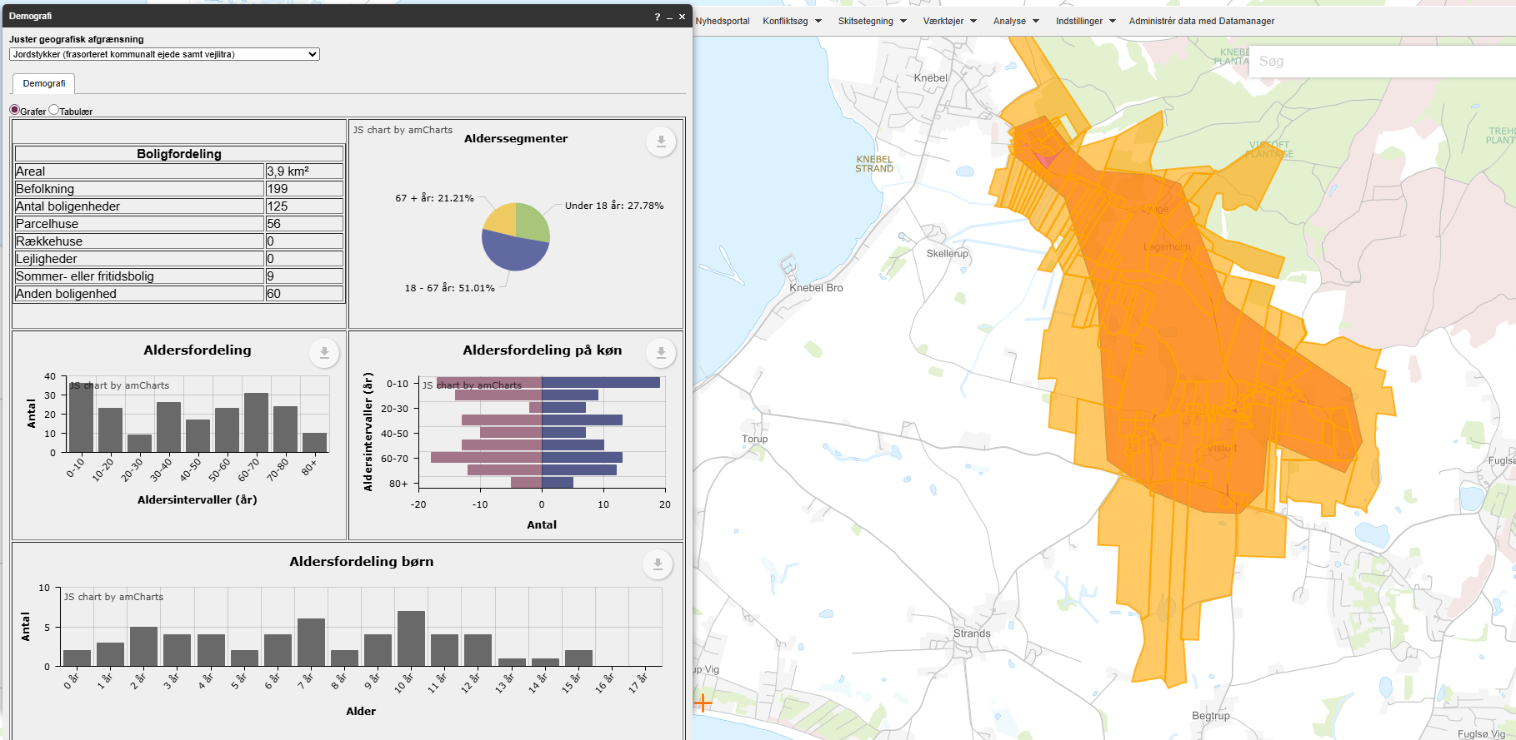
 |  |  |  | Vægtet effekt i alt |  |  |  | 1.85

 |  |  |  |  |  |  | Stjerner | Vægtet effekt
 |  |  |  | Vejens udformning |  |  | 4 | >1,8
 |  |  |  | Middel: Acceptabel vejbredde.Enkelte kurver med begrænset oversigt. |  |  | 3 | >=1,35
 |  |  |  | Vurderet af: Peter Søndergaard, Trafikplan |  |  | 2 | >=0,75
 |  |  |  |  |  |  | 1 | <0,75

 |  |  |  | Anlægsoverslag

 |  |  |  | Element | Længde (m) / antal (stk) | Enhedspris | Sum |  | Noter
 |  |  |  | Dobbeltrettet cykelsti | 2300 | 3750 | 8625000 |  | Enhedspriser i åbent land vurderes at indeholde arealeerhvervelse af landbrugsjord el prydhave
 |  |  |  | Forlægning af vej | 150 | 15000 | 2250000
 |  |  |  | Hævet flade | 1 | 300000 | 300000
 |  |  |  |  |  |  | 0
 |  |  |  |  |  |  | 0
 |  |  |  |  |  |  | 0
 |  |  |  |  |  |  | 0
 |  |  |  |  |  |  | 0
 |  |  |  | Intern tid |  |  | 335250
 |  |  |  | Sum |  |  | 11510250

41
...
 |  |  |  | Vurdering af parametre |  | Vægt | Effekt | Vægtet effekt
Etablering af krydsningshelle mod vest |  |  |  | Hastighedsgrænse | 60 | 5% | 2 | 0.10
 |  |  |  | Kørt hastighed (85% fraktil) | 65 | 5% | 2 | 0.10
 |  |  |  | Vejens udformning | God | 5% | 1 | 0.05
 |  |  |  | Stiprojektets effekt og udformning |  | 25% |  | 0.40
 |  |  |  | Stitype | Dobbeltrettet cykelsti langs vej | 10% | 2 | 0.20
 |  |  |  | Tilkobles stien til eksisterende stier | En ende | 10% | 1 | 0.10
Arealerhvervelse | Landbrugsjord | Prydhave | Beboelse | Omfatter projektet forbedring af krydsninger | Krydsningshelle | 5% | 2 | 0.10
Ja | Ja | 0 | 0 | Skolevej og antal brugere |  | 50% |  | 0.60
 |  |  |  | Antal forventede daglige brugere | 25-50 | 25% | 1 | 0.25
 |  |  |  | Rekreativ værdi | Nogen | 5% | 3 | 0.15
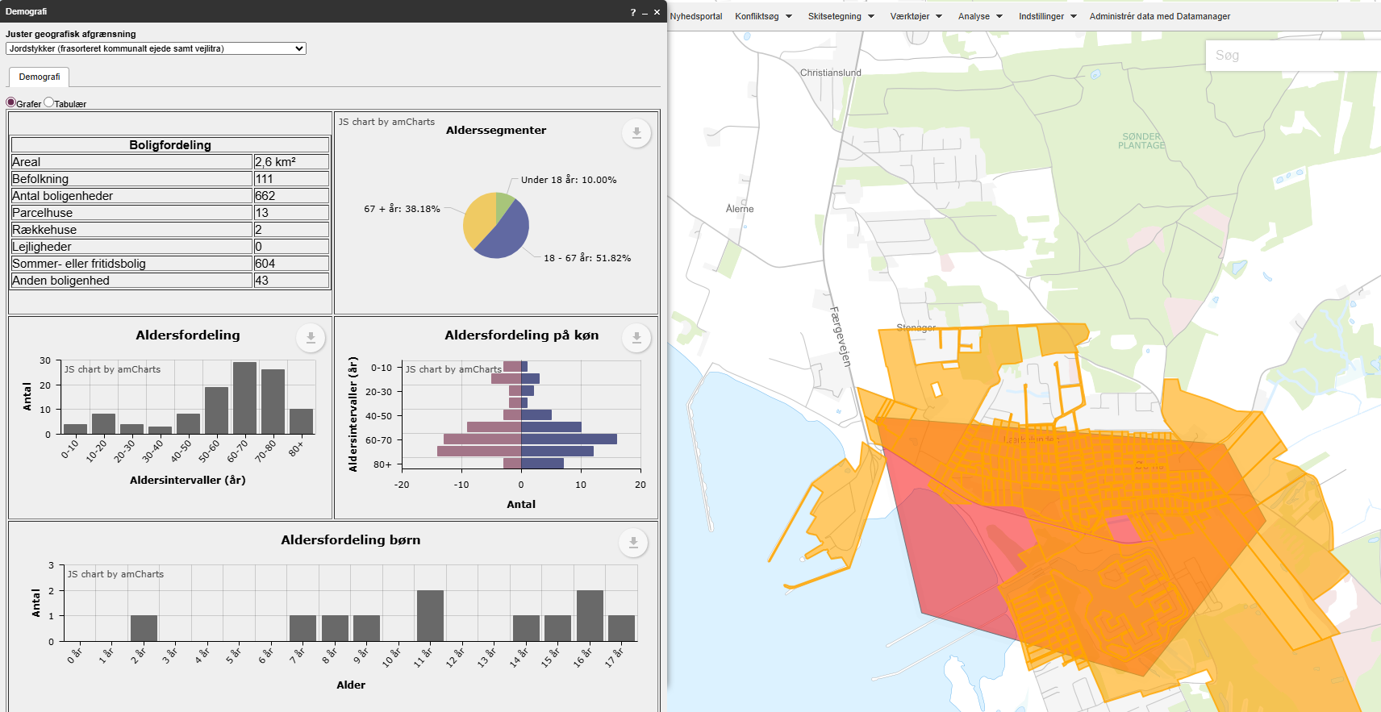
 |  |  |  | Stiens potentiale som skolerute | Ja, 1-25 huse | 20% | 1 | 0.20
 |  |  |  | Vægtet effekt i alt |  |  |  | 1.40

 |  |  |  |  |  |  | Stjerner | Vægtet effekt
 |  |  |  | Vejens udformning |  |  | 4 | >1,8
 |  |  |  | God: Acceptabel vejbredde.2 minus 1 vej med 60 kmt. |  |  | 3 | >=1,35
 |  |  |  | Vurderet af: Peter Søndergaard, Trafikplan |  |  | 2 | >=0,75
 |  |  |  |  |  |  | 1 | <0,75

 |  |  |  | Anlægsoverslag

 |  |  |  | Element | Længde (m) / antal (stk) | Enhedspris | Sum
 |  |  |  | Dobbeltrettet cykelsti | 1000 | 3750 | 3750000
 |  |  |  |  |  |  | 0
 |  |  |  |  |  |  | 0
 |  |  |  |  |  |  | 0
 |  |  |  |  |  |  | 0
 |  |  |  |  |  |  | 0
 |  |  |  |  |  |  | 0
 |  |  |  |  |  |  | 0
 |  |  |  | Intern tid |  |  | 112500
 |  |  |  | Sum |  |  | 3862500

42
...
 |  |  |  | Vurdering af parametre |  | Vægt | Effekt | Vægtet effekt
Opmærksomhedspunkter |  |  |  | Trafikmængde (ÅDT, biltrafik) | 1000-2499 | 5% | 2 | 0.10
Helle på Ebeltoftvej gennembrydes |  |  |  | Hastighedsgrænse | 40 | 5% | 0 | 0.00
 |  |  |  | Kørt hastighed (85% fraktil) | 40 | 5% | 0 | 0.00
 |  |  |  | Vejens udformning | Middel | 5% | 2 | 0.10
 |  |  |  | Stiprojektets effekt og udformning |  | 25% |  | 0.50
 |  |  |  | Stitype | Enkeltrettede stier i hver vejside | 10% | 3 | 0.30
 |  |  |  | Tilkobles stien til eksisterende stier | En ende | 10% | 1 | 0.10
Arealerhvervelse | Landbrugsjord | Prydhave | Beboelse | Omfatter projektet forbedring af krydsninger | Krydsningshelle | 5% | 2 | 0.10
Ja | Nej | 9 | 0 | Skolevej og antal brugere |  | 50% |  | 0.40
 |  |  |  | Antal forventede daglige brugere | 0-25 | 25% | 0 | 0.00
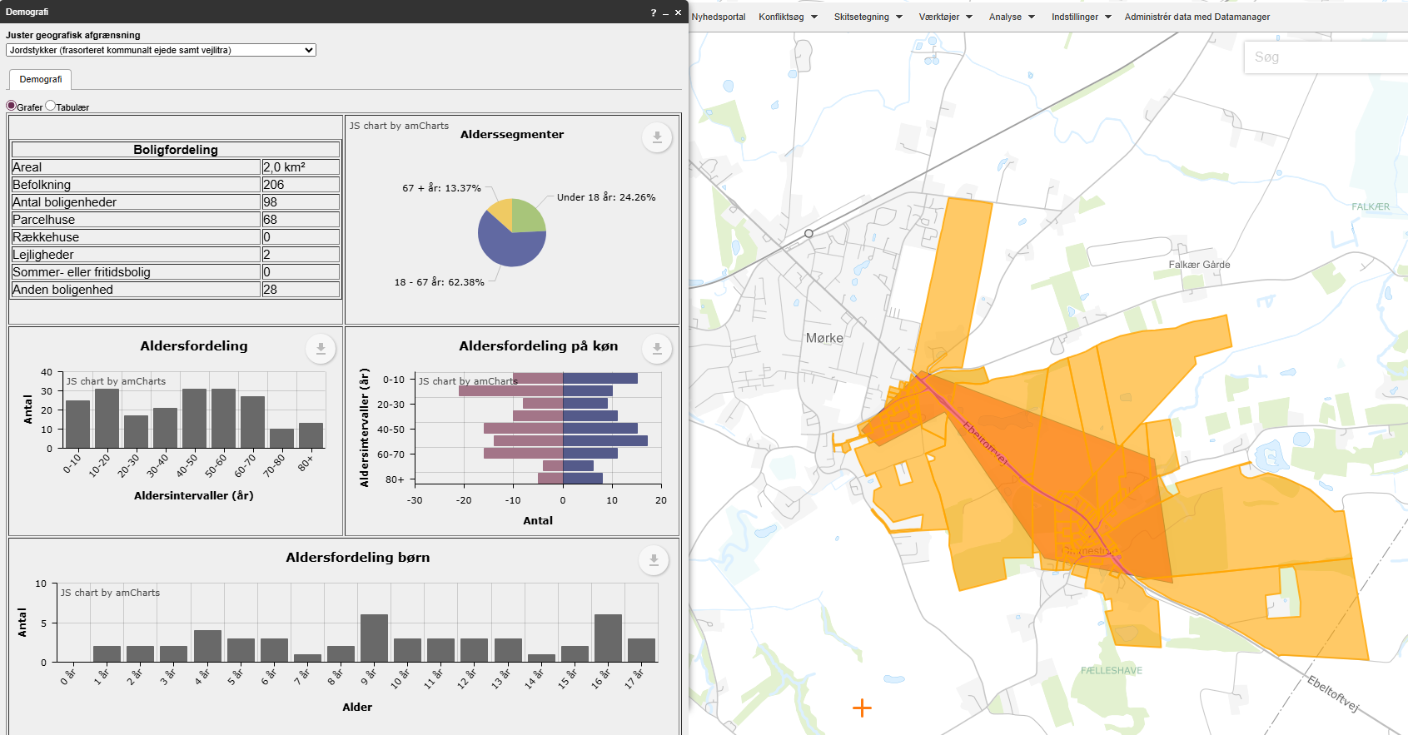
 |  |  |  | Rekreativ værdi | Ingen | 5% | 0 | 0.00
 |  |  |  | Stiens potentiale som skolerute | Ja, 25-75 huse | 20% | 2 | 0.40
 |  |  |  | Vægtet effekt i alt |  |  |  | 1.10

 |  |  |  |  |  |  | Stjerner | Vægtet effekt
 |  |  |  | Vejens udformning |  |  | 4 | >1,8
 |  |  |  | Middel: Acceptabel vejbredde. Byzone men ingen faciliteter til lette trafikanter. |  |  | 3 | >=1,35
 |  |  |  | Vurderet af: Peter Søndergaard, Trafikplan |  |  | 2 | >=0,75
 |  |  |  |  |  |  | 1 | <0,75

 |  |  |  | Anlægsoverslag

 |  |  |  | Element | Længde (m) / antal (stk) | Enhedspris | Sum
 |  |  |  | Enkeltrettede cykelstier | 350 | 5000 | 1750000
 |  |  |  | Gennembrud af krydsningshelle | 1 | 50000 | 50000
 |  |  |  |  |  |  | 0
 |  |  |  |  |  |  | 0
 |  |  |  |  |  |  | 0
 |  |  |  |  |  |  | 0
 |  |  |  |  |  |  | 0
 |  |  |  |  |  |  | 0
 |  |  |  | Intern tid |  |  | 54000
 |  |  |  | Sum |  |  | 1854000

43
...
 |  |  |  | Vurdering af parametre |  | Vægt | Effekt | Vægtet effekt
 |  |  |  | Kørt hastighed (85% fraktil) | 70 | 5% | 4 | 0.20
 |  |  |  | Vejens udformning | Middel | 5% | 2 | 0.10
 |  |  |  | Stiprojektets effekt og udformning |  | 25% |  | 0.20
 |  |  |  | Stitype | Dobbeltrettet cykelsti langs vej | 10% | 2 | 0.20
 |  |  |  | Tilkobles stien til eksisterende stier | Nej | 10% | 0 | 0.00
Arealerhvervelse | Landbrugsjord | Prydhave | Beboelse | Omfatter projektet forbedring af krydsninger | Ikke releveant | 5%
Ja | Ja |  |  | Skolevej og antal brugere |  | 50% |  | 0.10
 |  |  |  | Antal forventede daglige brugere | 0-25 | 25% | 0 | 0.00
 |  |  |  | Rekreativ værdi | Lille | 5% | 2 | 0.10
 |  |  |  | Stiens potentiale som skolerute | Ingen potentiale | 20% | 0 | 0.00
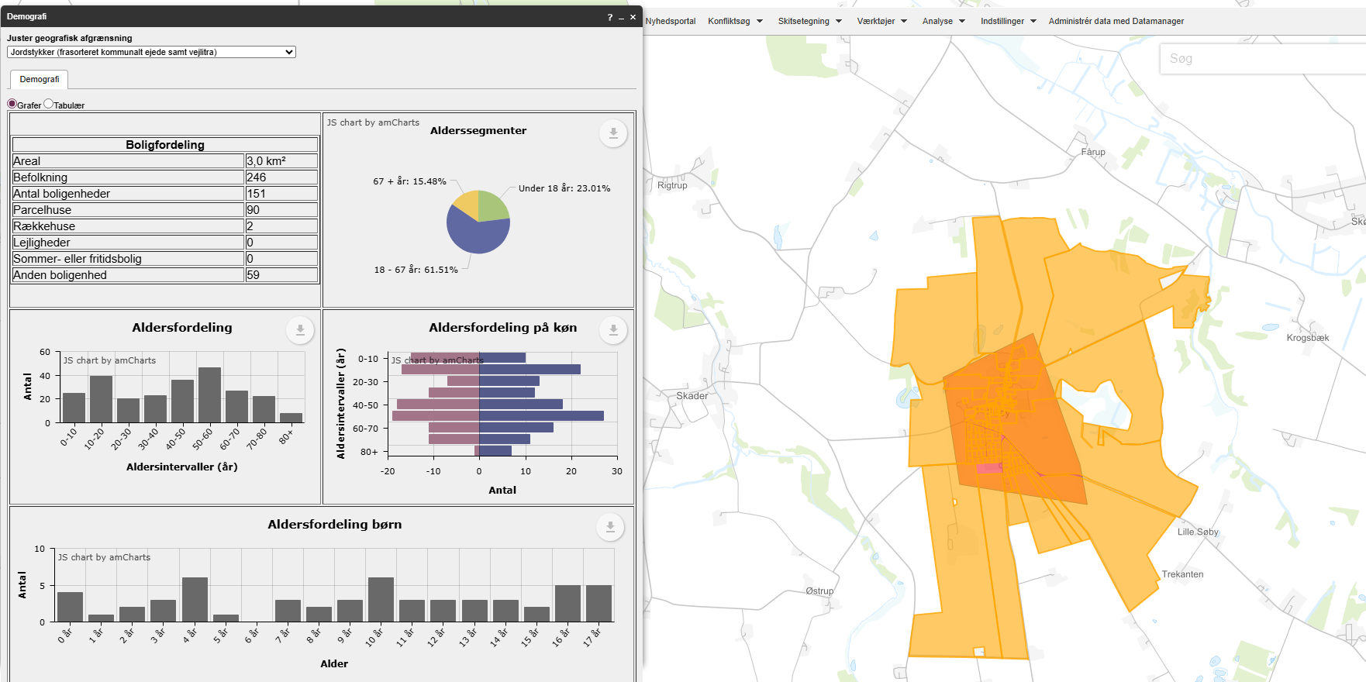
 |  |  |  | Vægtet effekt i alt |  |  |  | 0.75

 |  |  |  |  |  |  | Stjerner | Vægtet effekt
 |  |  |  | Vejens udformning |  |  | 4 | >1,8
 |  |  |  | Middel: Acceptabel vejbredde. |  |  | 3 | >=1,35
 |  |  |  | Vurderet af: Peter Søndergaard, Trafikplan |  |  | 2 | >=0,75
 |  |  |  |  |  |  | 1 | <0,75

 |  |  |  | Anlægsoverslag

 |  |  |  | Element | Længde (m) / antal (stk) | Enhedspris | Sum |  | Noter
 |  |  |  | Dobbeltrettet cykelsti | 350 | 3750 | 1312500 |  | Enhedspriser i åbent land vurderes at indeholde arealeerhvervelse af landbrugsjord el prydhave
 |  |  |  | Hævet flade | 1 | 300000 | 300000
 |  |  |  |  |  |  | 0
 |  |  |  |  |  |  | 0
 |  |  |  |  |  |  | 0
 |  |  |  |  |  |  | 0
 |  |  |  |  |  |  | 0
 |  |  |  |  |  |  | 0
 |  |  |  | Intern tid |  |  | 48375
 |  |  |  | Sum |  |  | 1660875

45
...
 |  |  |  | Vurdering af parametre |  | Vægt | Effekt | Vægtet effekt
 |  |  |  | Kørt hastighed (85% fraktil) | 50 | 5% | 0 | 0.00
 |  |  |  | Vejens udformning | Middel | 5% | 2 | 0.10
 |  |  |  | Stiprojektets effekt og udformning |  | 25% |  | 0.10
 |  |  |  | Stitype | Cykelbane/kantbane, hastighedsdæmpning el. cykelgade | 10% | 1 | 0.10
 |  |  |  | Tilkobles stien til eksisterende stier | Nej | 10% | 0 | 0.00
Arealerhvervelse | Landbrugsjord | Prydhave | Beboelse | Omfatter projektet forbedring af krydsninger | Ingen | 5% | 0 | 0.00
Nej |  |  |  | Skolevej og antal brugere |  | 50% |  | 0.85
 |  |  |  | Antal forventede daglige brugere | 25-50 | 25% | 1 | 0.25
 |  |  |  | Rekreativ værdi | Ingen | 5% | 0 | 0.00
 |  |  |  | Stiens potentiale som skolerute | Ja,mere end 75 huse | 20% | 3 | 0.60
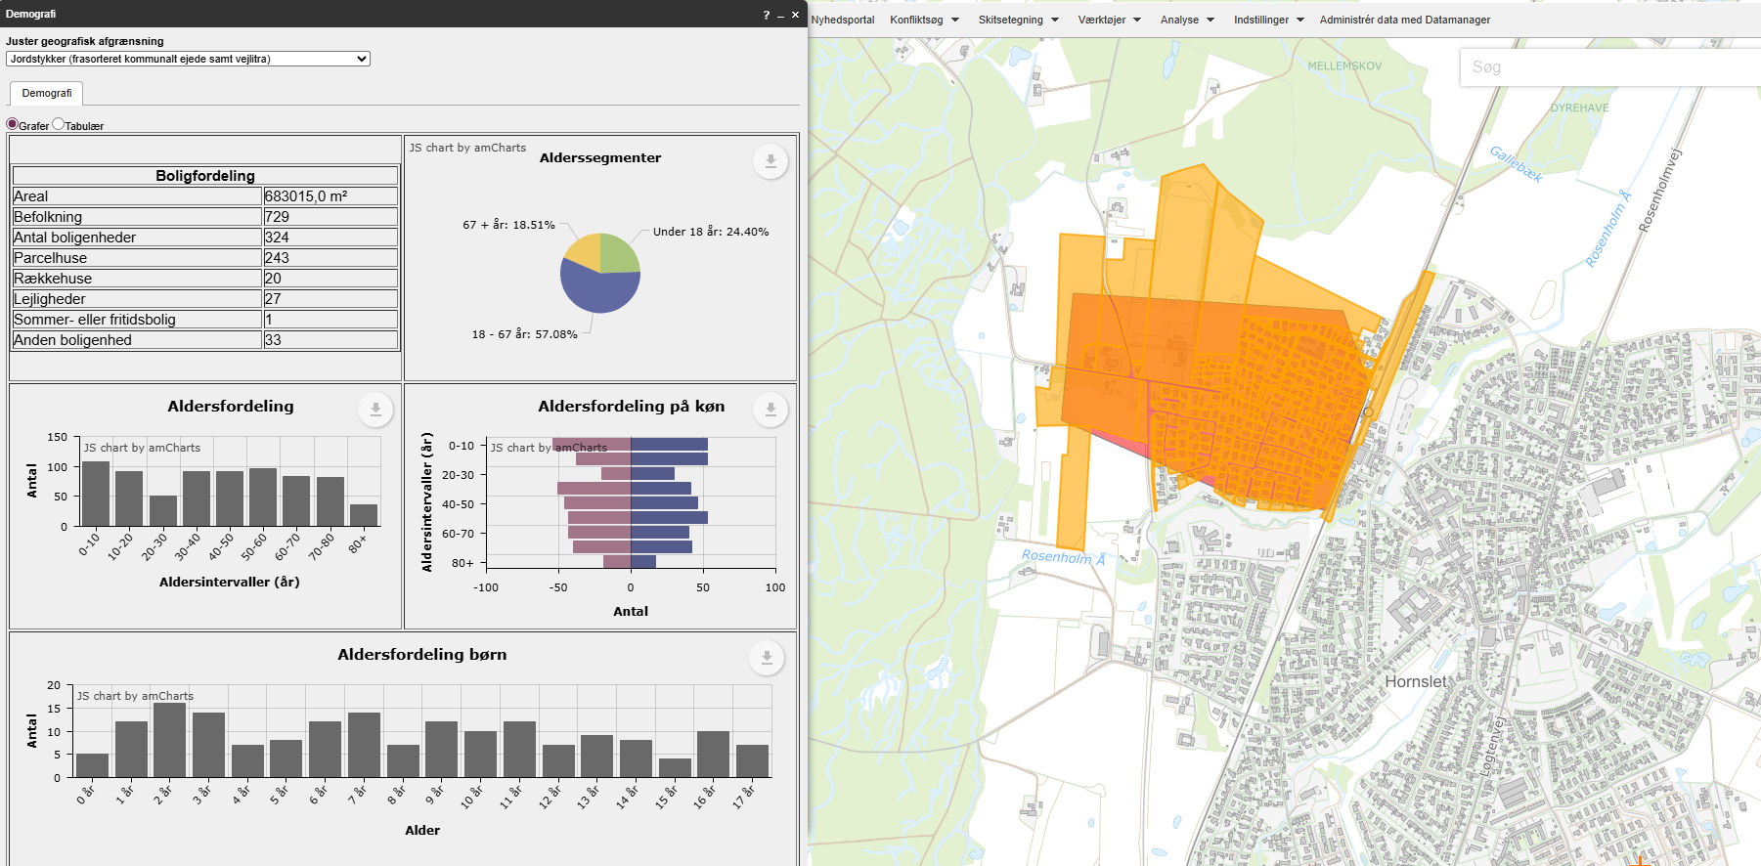
 |  |  |  | Vægtet effekt i alt |  |  |  | 1.20

 |  |  |  |  |  |  | Stjerner | Vægtet effekt
 |  |  |  | Vejens udformning |  |  | 4 | >1,8
 |  |  |  | Middel: Cyklister har begrænset plads. |  |  | 3 | >=1,35
 |  |  |  | Vurderet af: Peter Søndergaard, Trafikplan |  |  | 2 | >=0,75
 |  |  |  |  |  |  | 1 | <0,75

 |  |  |  | Anlægsoverslag

 |  |  |  | Element | Længde (m) / antal (stk) | Enhedspris | Sum |  | Noter
 |  |  |  | 2 minus 1 vej | 1 | 500000 | 500000 | Vurderet | Enhedspriser i åbent land vurderes at indeholde arealeerhvervelse af landbrugsjord el prydhave
 |  |  |  |  |  |  | 0
 |  |  |  |  |  |  | 0
 |  |  |  |  |  |  | 0
 |  |  |  |  |  |  | 0
 |  |  |  |  |  |  | 0
 |  |  |  |  |  |  | 0
 |  |  |  |  |  |  | 0
 |  |  |  | Intern tid |  |  | 30000
 |  |  |  | Sum |  |  | 530000

46
...
 |  |  |  | Vurdering af parametre |  | Vægt | Effekt | Vægtet effekt
 |  |  |  | Kørt hastighed (85% fraktil) | 50 | 5% | 0 | 0.00
 |  |  |  | Vejens udformning | Ringe | 5% | 3 | 0.15
 |  |  |  | Stiprojektets effekt og udformning |  | 25% |  | 0.20
 |  |  |  | Stitype | Dobbeltrettet cykelsti langs vej | 10% | 2 | 0.20
 |  |  |  | Tilkobles stien til eksisterende stier | Nej | 10% | 0 | 0.00
Arealerhvervelse | Landbrugsjord | Prydhave | Beboelse | Omfatter projektet forbedring af krydsninger | Ingen | 5% | 0 | 0.00
Nej | 0 | 0 | 0 | Skolevej og antal brugere |  | 50% |  | 0.55
 |  |  |  | Antal forventede daglige brugere | 25-50 | 25% | 1 | 0.25
 |  |  |  | Rekreativ værdi | Lille | 5% | 2 | 0.10
 |  |  |  | Stiens potentiale som skolerute | Ja, 1-25 huse | 20% | 1 | 0.20
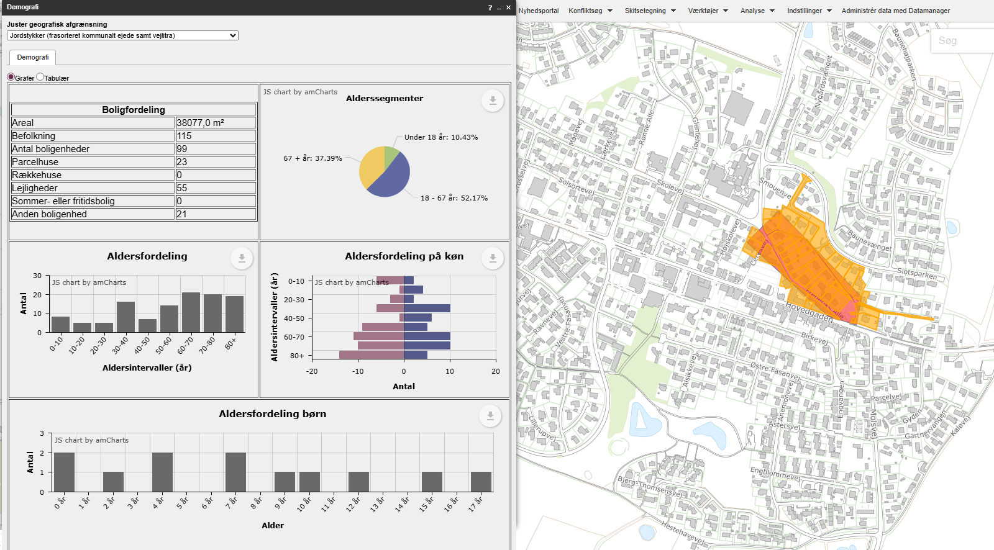
 |  |  |  | Vægtet effekt i alt |  |  |  | 1.00

 |  |  |  |  |  |  | Stjerner | Vægtet effekt
 |  |  |  | Vejens udformning |  |  | 4 | >1,8
 |  |  |  | Ringe: Cyklister er blandet med parkerede biler, hvilket er uhensigtsmæssigt. |  |  | 3 | >=1,35
 |  |  |  | Vurderet af: Peter Søndergaard, Trafikplan |  |  | 2 | >=0,75
 |  |  |  |  |  |  | 1 | <0,75

 |  |  |  | Anlægsoverslag

 |  |  |  | Element | Længde (m) / antal (stk) | Enhedspris | Sum |  | Noter
 |  |  |  | Modstrømscykelsti | 300 | 3750 | 1125000 | Skønnet | Enhedspriser i åbent land vurderes at indeholde arealeerhvervelse af landbrugsjord el prydhave
 |  |  |  | Bump | 2 | 50000 | 100000
 |  |  |  |  |  |  | 0
 |  |  |  |  |  |  | 0
 |  |  |  |  |  |  | 0
 |  |  |  |  |  |  | 0
 |  |  |  |  |  |  | 0
 |  |  |  |  |  |  | 0
 |  |  |  | Intern tid |  |  | 36750
 |  |  |  | Sum |  |  | 1261750

49
...
 |  |  |  | Vurdering af parametre |  | Vægt | Effekt | Vægtet effekt
 |  |  |  | Kørt hastighed (85% fraktil) | 50 | 5% | 0 | 0.00
 |  |  |  | Vejens udformning | Middel | 5% | 2 | 0.10
 |  |  |  | Stiprojektets effekt og udformning |  | 25% |  | 0.30
 |  |  |  | Stitype | Dobbeltrettet cykelsti langs vej | 10% | 2 | 0.20
 |  |  |  | Tilkobles stien til eksisterende stier | En ende | 10% | 1 | 0.10
Arealerhvervelse | Landbrugsjord | Prydhave | Beboelse | Omfatter projektet forbedring af krydsninger | Ikke releveant | 5%
Ja | Ja | 3 | 0 | Skolevej og antal brugere |  | 50% |  | 0.30
 |  |  |  | Antal forventede daglige brugere | 0-25 | 25% | 0 | 0.00
 |  |  |  | Rekreativ værdi | Lille | 5% | 2 | 0.10
 |  |  |  | Stiens potentiale som skolerute | Ja, 1-25 huse | 20% | 1 | 0.20
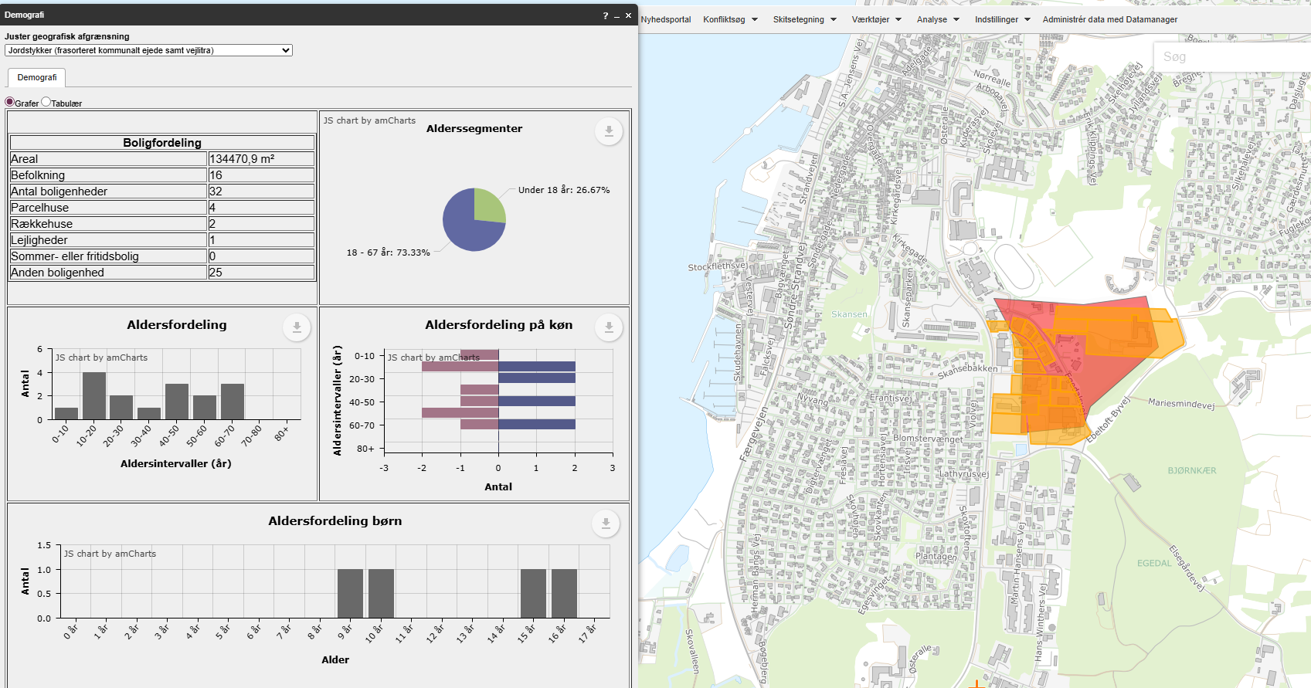
 |  |  |  | Vægtet effekt i alt |  |  |  | 0.80

 |  |  |  |  |  |  | Stjerner | Vægtet effekt
 |  |  |  | Vejens udformning |  |  | 4 | >1,8
 |  |  |  | Middel: Acceptabel vejbredde. Byzone men ingen faciliteter til lette trafikanter. |  |  | 3 | >=1,35
 |  |  |  | Vurderet af: Peter Søndergaard, Trafikplan |  |  | 2 | >=0,75
 |  |  |  |  |  |  | 1 | <0,75

 |  |  |  | Anlægsoverslag

 |  |  |  | Element | Længde (m) / antal (stk) | Enhedspris | Sum
 |  |  |  | Dobbeltrettet fællessti | 520 | 3750 | 1950000
 |  |  |  |  |  |  | 0
 |  |  |  |  |  |  | 0
 |  |  |  |  |  |  | 0
 |  |  |  |  |  |  | 0
 |  |  |  |  |  |  | 0
 |  |  |  |  |  |  | 0
 |  |  |  |  |  |  | 0
 |  |  |  | Intern tid |  |  | 58500
 |  |  |  | Sum |  |  | 2008500

52
...
 |  |  |  | Vurdering af parametre |  | Vægt | Effekt | Vægtet effekt
 |  |  |  | Kørt hastighed (85% fraktil) | 55 | 5% | 3 | 0.15
 |  |  |  | Vejens udformning | Ringe | 5% | 3 | 0.15
 |  |  |  | Stiprojektets effekt og udformning |  | 25% |  | 0.40
 |  |  |  | Stitype | Enkeltrettede stier i hver vejside | 10% | 3 | 0.30
 |  |  |  | Tilkobles stien til eksisterende stier | En ende | 10% | 1 | 0.10
Arealerhvervelse | Landbrugsjord | Prydhave | Beboelse | Omfatter projektet forbedring af krydsninger | Ingen | 5% | 0 | 0.00
Ja |  |  |  | Skolevej og antal brugere |  | 50% |  | 0.55
 |  |  |  | Antal forventede daglige brugere | 25-50 | 25% | 1 | 0.25
 |  |  |  | Rekreativ værdi | Lille | 5% | 2 | 0.10
 |  |  |  | Stiens potentiale som skolerute | Ja, 1-25 huse | 20% | 1 | 0.20
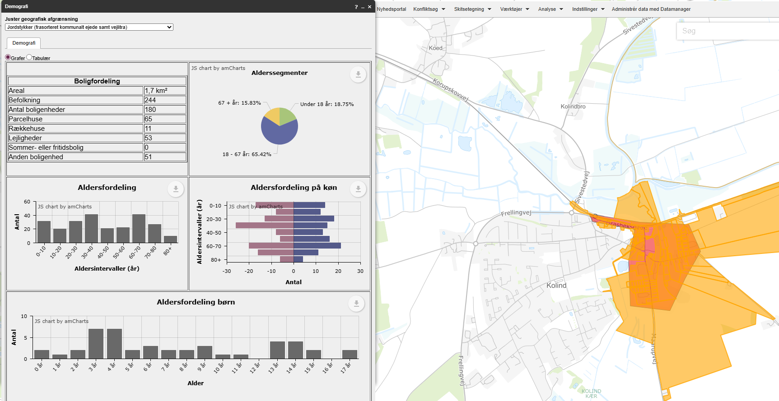
 |  |  |  | Vægtet effekt i alt |  |  |  | 1.35

 |  |  |  |  |  |  | Stjerner | Vægtet effekt
 |  |  |  | Vejens udformning |  |  | 4 | >1,8
 |  |  |  | Ringe: Dårlige forhold for lette trafikanter. |  |  | 3 | >=1,35
 |  |  |  | Vurderet af: Peter Søndergaard, Trafikplan |  |  | 2 | >=0,75
 |  |  |  |  |  |  | 1 | <0,75

 |  |  |  | Anlægsoverslag

 |  |  |  | Element | Længde (m) / antal (stk) | Enhedspris | Sum |  | Noter
 |  |  |  | Enkeltrettede stier langs vej | 650 | 6250 | 4062500 |  | Enhedspriser i åbent land vurderes at indeholde arealeerhvervelse af landbrugsjord el prydhave
 |  |  |  | Fodgængerbro over å | 1 | 1500000 | 1500000
 |  |  |  | Støttemure | 1 | 1000000 | 1000000
 |  |  |  |  |  |  | 0
 |  |  |  |  |  |  | 0
 |  |  |  |  |  |  | 0
 |  |  |  |  |  |  | 0
 |  |  |  |  |  |  | 0
 |  |  |  | Intern tid |  |  | 196875
 |  |  |  | Sum |  |  | 6759375

53
...
 |  |  |  | Vurdering af parametre |  | Vægt | Effekt | Vægtet effekt
Opmærksomhedspunkter |  |  |  | Trafikmængde (ÅDT, biltrafik) | <250 | 5% | 0 | 0.00
 |  |  |  | Hastighedsgrænse | 50 | 5% | 1 | 0.05
 |  |  |  | Kørt hastighed (85% fraktil) | 40 | 5% | 0 | 0.00
 |  |  |  | Vejens udformning | Ringe | 5% | 3 | 0.15
 |  |  |  | Stiprojektets effekt og udformning |  | 25% |  | 0.50
 |  |  |  | Stitype | Dobbeltrettet cykelsti langs vej | 10% | 2 | 0.20
 |  |  |  | Tilkobles stien til eksisterende stier | Begge ender | 10% | 3 | 0.30
Arealerhvervelse | Landbrugsjord | Prydhave | Beboelse | Omfatter projektet forbedring af krydsninger | Ingen | 5% | 0 | 0.00
Ja | Ja | 0 | 0 | Skolevej og antal brugere |  | 50% |  | 0.20
 |  |  |  | Antal forventede daglige brugere | 0-25 | 25% | 0 | 0.00
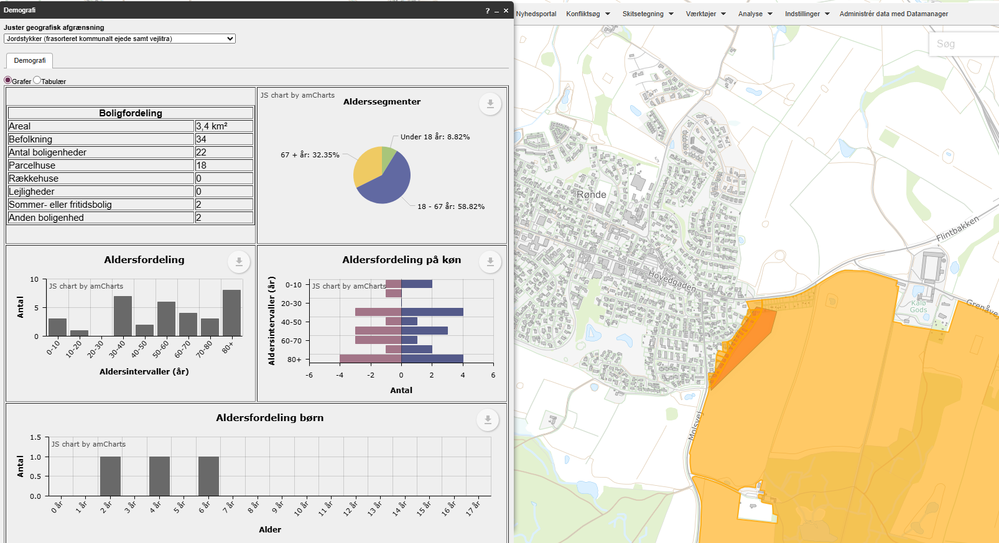
 |  |  |  | Rekreativ værdi | Ingen | 5% | 0 | 0.00
 |  |  |  | Stiens potentiale som skolerute | Ja, 1-25 huse | 20% | 1 | 0.20
 |  |  |  | Vægtet effekt i alt |  |  |  | 0.90

 |  |  |  |  |  |  | Stjerner | Vægtet effekt
 |  |  |  | Vejens udformning |  |  | 4 | >1,8
 |  |  |  | Ringe: Dårlige belægning for lette trafikanter |  |  | 3 | >=1,35
 |  |  |  | Vurderet af: Peter Søndergaard, Trafikplan |  |  | 2 | >=0,75
 |  |  |  |  |  |  | 1 | <0,75

 |  |  |  | Anlægsoverslag

 |  |  |  | Element | Længde (m) / antal (stk) | Enhedspris | Sum |  | Noter
 |  |  |  | Sti af lokalvej | 450 | 3750 | 1687500 |  | Enhedspriser i åbent land vurderes at indeholde arealeerhvervelse af landbrugsjord el prydhave
 |  |  |  |  |  |  | 0
 |  |  |  |  |  |  | 0
 |  |  |  |  |  |  | 0
 |  |  |  |  |  |  | 0
 |  |  |  |  |  |  | 0
 |  |  |  |  |  |  | 0
 |  |  |  |  |  |  | 0
 |  |  |  | Intern tid |  |  | 50625
 |  |  |  | Sum |  |  | 1738125

54
...
 |  |  |  | Vurdering af parametre |  | Vægt | Effekt | Vægtet effekt
 |  |  |  | Kørt hastighed (85% fraktil) | 50 | 5% | 0 | 0.00
 |  |  |  | Vejens udformning | Middel | 5% | 2 | 0.10
 |  |  |  | Stiprojektets effekt og udformning |  | 25% |  | 0.50
 |  |  |  | Stitype | Enkeltrettede stier i hver vejside | 10% | 3 | 0.30
 |  |  |  | Tilkobles stien til eksisterende stier | En ende | 10% | 1 | 0.10
Arealerhvervelse | Landbrugsjord | Prydhave | Beboelse | Omfatter projektet forbedring af krydsninger | Krydsningshelle | 5% | 2 | 0.10
 |  |  |  | Skolevej og antal brugere |  | 50% |  | 0.95
 |  |  |  | Antal forventede daglige brugere | 25-50 | 25% | 1 | 0.25
 |  |  |  | Rekreativ værdi | Lille | 5% | 2 | 0.10
 |  |  |  | Stiens potentiale som skolerute | Ja,mere end 75 huse | 20% | 3 | 0.60
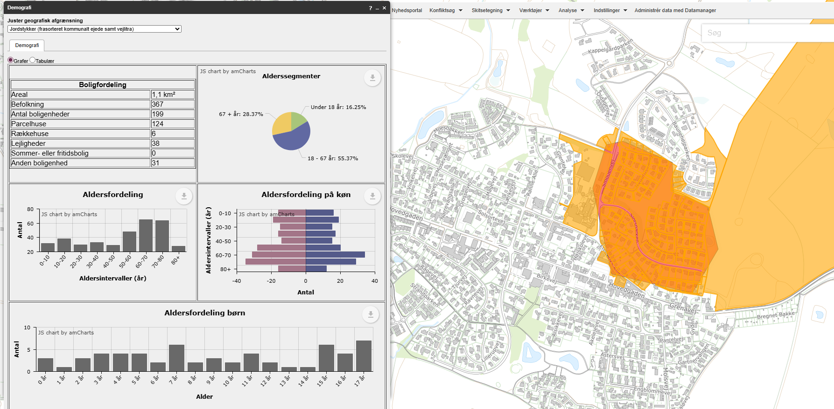
 |  |  |  | Vægtet effekt i alt |  |  |  | 1.65

 |  |  |  |  |  |  | Stjerner | Vægtet effekt
 |  |  |  | Vejens udformning |  |  | 4 | >1,8
 |  |  |  | Middel: Acceptabel vejbredde. Byzone men ingen faciliteter til lette trafikanter. |  |  | 3 | >=1,35
 |  |  |  | Vurderet af: Peter Søndergaard, Trafikplan |  |  | 2 | >=0,75
 |  |  |  |  |  |  | 1 | <0,75

 |  |  |  | Anlægsoverslag

 |  |  |  | Element | Længde (m) / antal (stk) | Enhedspris | Sum |  | Noter
 |  |  |  | Enkeltrettede stier | 300 | 6500 | 1950000 | Skønnet enhedspris | Enhedspriser i åbent land vurderes at indeholde arealeerhvervelse af landbrugsjord el prydhave
 |  |  |  | Krydsningshelle | 1 | 300000 | 300000
 |  |  |  | Hævet flade | 1 | 500000 | 500000 | Skønnet
 |  |  |  |  |  |  | 0
 |  |  |  |  |  |  | 0
 |  |  |  |  |  |  | 0
 |  |  |  |  |  |  | 0
 |  |  |  |  |  |  | 0
 |  |  |  | Intern tid |  |  | 82500
 |  |  |  | Sum |  |  | 2832500

55
...
 |  |  |  | Vurdering af parametre |  | Vægt | Effekt | Vægtet effekt
 |  |  |  | Kørt hastighed (85% fraktil) | 30 | 5% | 0 | 0.00
 |  |  |  | Vejens udformning |  | 5%
 |  |  |  | Stiprojektets effekt og udformning |  | 25% |  | 0.30
 |  |  |  | Stitype | Dobbeltrettet cykelsti langs vej | 10% | 2 | 0.20
 |  |  |  | Tilkobles stien til eksisterende stier | En ende | 10% | 1 | 0.10
Arealerhvervelse | Landbrugsjord | Prydhave | Beboelse | Omfatter projektet forbedring af krydsninger | Ikke releveant | 5%
 |  |  |  | Skolevej og antal brugere |  | 50% |  | 1.00
 |  |  |  | Antal forventede daglige brugere | 50-75 | 25% | 2 | 0.50
 |  |  |  | Rekreativ værdi | Lille | 5% | 2 | 0.10
 |  |  |  | Stiens potentiale som skolerute | Ja, 25-75 huse | 20% | 2 | 0.40
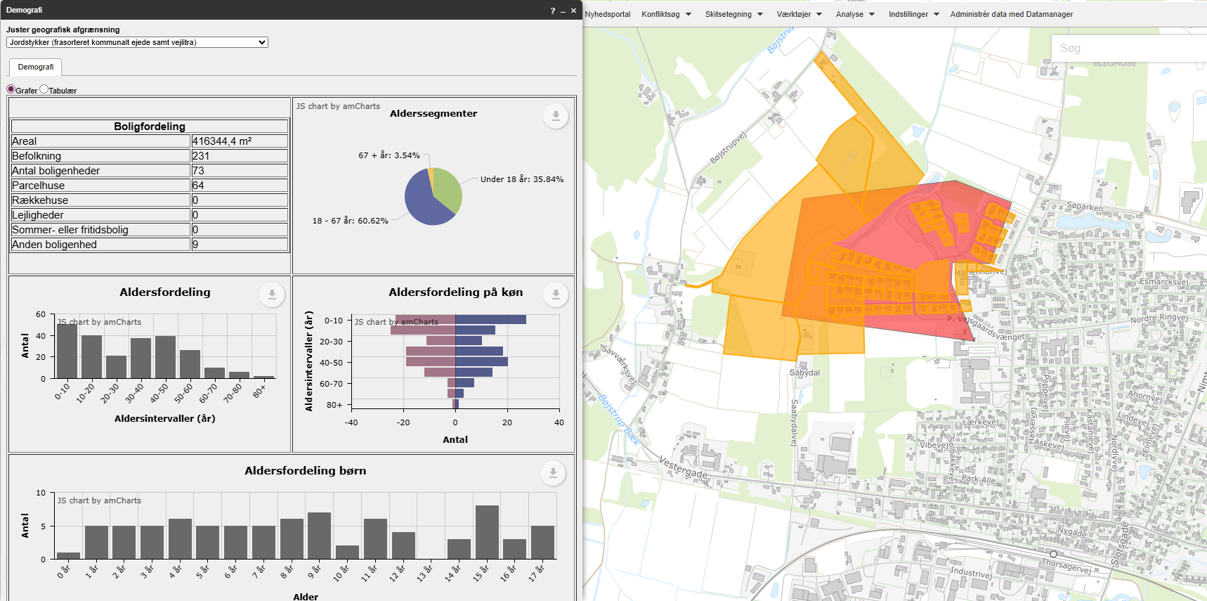
 |  |  |  | Vægtet effekt i alt |  |  |  | 1.30

 |  |  |  |  |  |  | Stjerner | Vægtet effekt
 |  |  |  |  |  |  | 4 | >1,8
 |  |  |  |  |  |  | 3 | >=1,35
 |  |  |  |  |  |  | 2 | >=0,75
 |  |  |  |  |  |  | 1 | <0,75

 |  |  |  | Anlægsoverslag

 |  |  |  | Element | Længde (m) / antal (stk) | Enhedspris | Sum
 |  |  |  | Dobbeltrettet cykelsti | 400 | 3750 | 1500000
 |  |  |  |  |  |  | 0
 |  |  |  |  |  |  | 0
 |  |  |  |  |  |  | 0
 |  |  |  |  |  |  | 0
 |  |  |  |  |  |  | 0
 |  |  |  |  |  |  | 0
 |  |  |  |  |  |  | 0
 |  |  |  | Intern tid |  |  | 45000
 |  |  |  | Sum |  |  | 1545000

